2-模型性能
二、模型性能评估

1、模型性能验证指标

统计项 | 训练集 | 测试集 | 跨时间验证集 | 样本外数据集
KS | 47.55% | 47.21% | 47.21% | 47.55%
AUC | 79.80% | 76.31% | 76.31% | 79.80%
样本数 | 700 | 300 | 300 | 700
坏样本率 | 29.86% | 30.33% | 30.33% | 29.86%
PSI | \ | 38.78% | 38.78% | 0.00%

2、模型尾部区分能力（TOP n%）

订单口径 |  |  |  |  |  |  |  | 金额口径

数据集 | 统计项 | TOP 1% | TOP 3% | TOP 5% | TOP 10% | TOTAL |  | 数据集 | 统计项 | TOP 1% | TOP 3% | TOP 5% | TOP 10% | TOTAL
训练集 | 坏样本率 | 71.43% | 85.71% | 74.29% | 74.29% | 29.86% |  | 训练集 | 坏样本率 | 53.84% | 75.15% | 71.08% | 71.72% | 36.30%
训练集 | LIFT值 | 239.23% | 287.08% | 248.80% | 248.80% | 100.00% |  | 训练集 | LIFT值 | 148.32% | 207.03% | 195.79% | 197.57% | 100.00%
训练集 | 坏账改善 | 139.23% | 187.08% | 148.80% | 148.80% | 0.00% |  | 训练集 | 坏账改善 | 48.32% | 107.03% | 95.79% | 97.57% | 0.00%
测试集 | 坏样本率 | 0.00% | 55.56% | 66.67% | 63.33% | 30.33% |  | 测试集 | 坏样本率 | 0.00% | 64.85% | 71.31% | 69.95% | 35.62%
测试集 | LIFT值 | 0.00% | 183.15% | 219.78% | 208.79% | 100.00% |  | 测试集 | LIFT值 | 0.00% | 182.07% | 200.20% | 196.40% | 100.00%
测试集 | 坏账改善 | -100.00% | 83.15% | 119.78% | 108.79% | 0.00% |  | 测试集 | 坏账改善 | -100.00% | 82.07% | 100.20% | 96.40% | 0.00%
跨时间验证集 | 坏样本率 | 0.00% | 55.56% | 66.67% | 63.33% | 30.33% |  | 跨时间验证集 | 坏样本率 | 0.00% | 64.85% | 71.31% | 69.95% | 35.62%
跨时间验证集 | LIFT值 | 0.00% | 183.15% | 219.78% | 208.79% | 100.00% |  | 跨时间验证集 | LIFT值 | 0.00% | 182.07% | 200.20% | 196.40% | 100.00%
跨时间验证集 | 坏账改善 | -100.00% | 83.15% | 119.78% | 108.79% | 0.00% |  | 跨时间验证集 | 坏账改善 | -100.00% | 82.07% | 100.20% | 96.40% | 0.00%
样本外数据集 | 坏样本率 | 71.43% | 85.71% | 74.29% | 74.29% | 29.86% |  | 样本外数据集 | 坏样本率 | 53.84% | 75.15% | 71.08% | 71.72% | 36.30%
样本外数据集 | LIFT值 | 239.23% | 287.08% | 248.80% | 248.80% | 100.00% |  | 样本外数据集 | LIFT值 | 148.32% | 207.03% | 195.79% | 197.57% | 100.00%
样本外数据集 | 坏账改善 | 139.23% | 187.08% | 148.80% | 148.80% | 0.00% |  | 样本外数据集 | 坏账改善 | 48.32% | 107.03% | 95.79% | 97.57% | 0.00%

3、训练集评分排序性

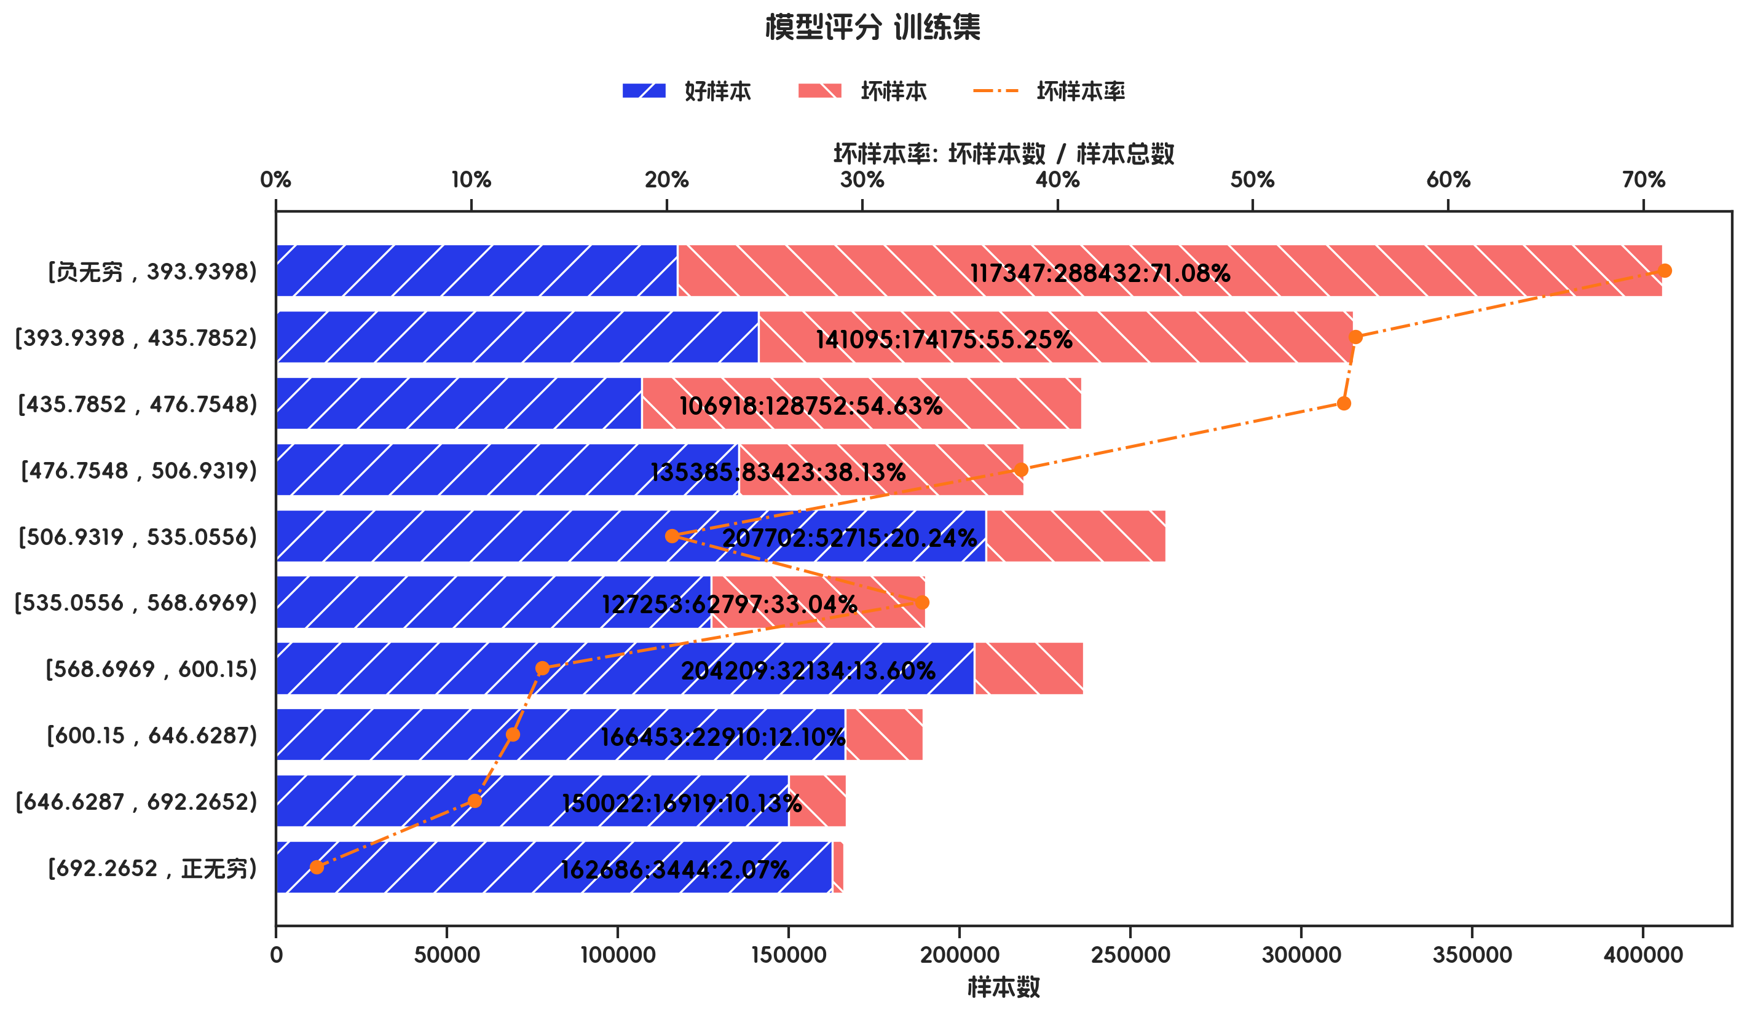
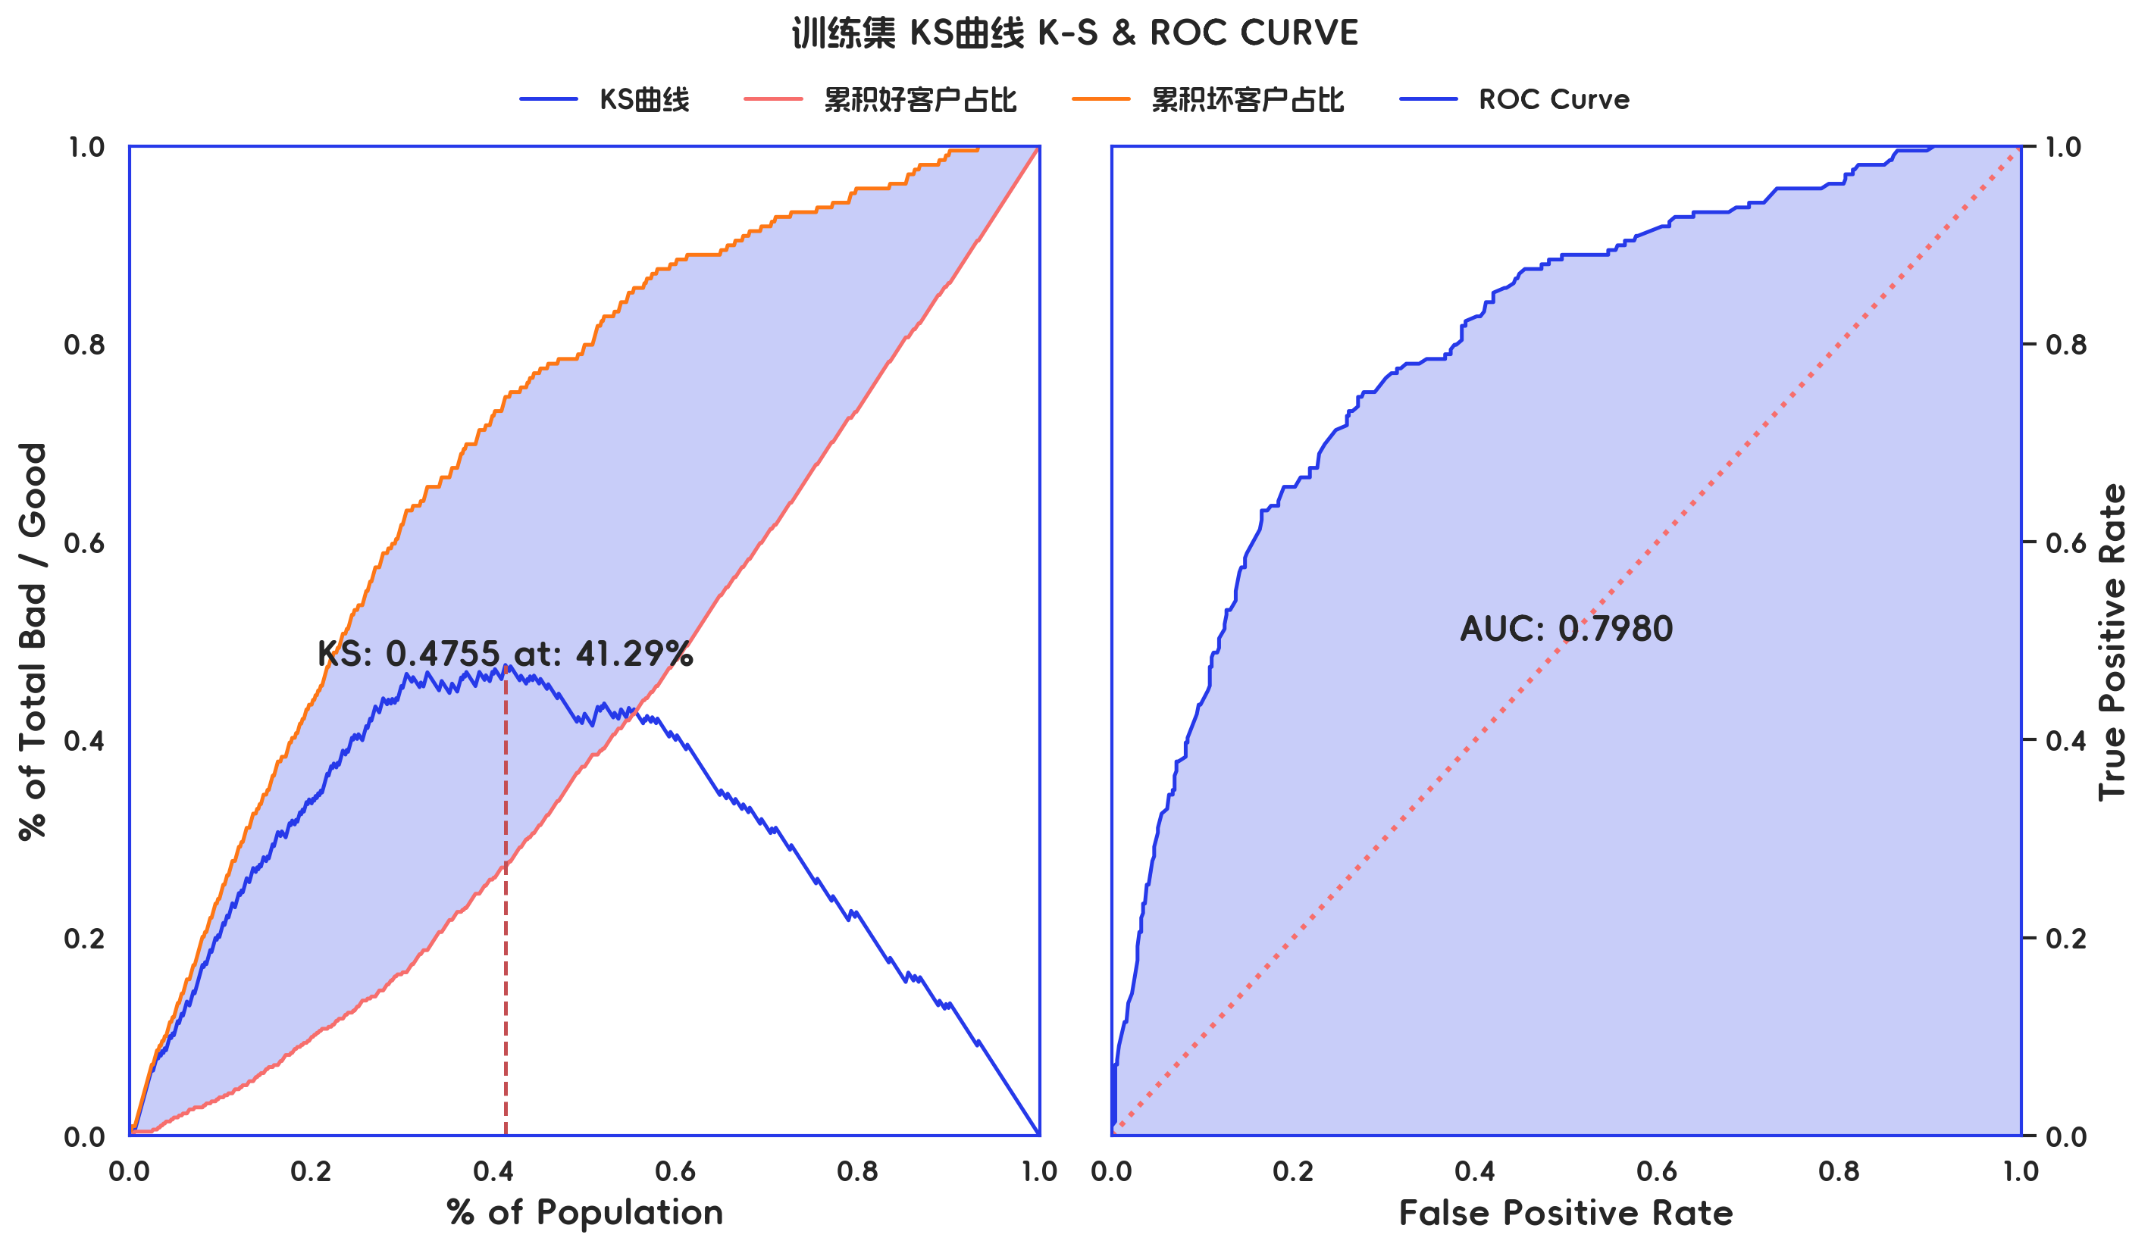

训练集 评分有效性(订单口径) |  |  |  |  |  |  |  |  |  |  |  |  |  | 训练集 评分有效性(金额口径)

分箱 | 样本总数 | 好样本数 | 坏样本数 | 样本占比 | 好样本占比 | 坏样本占比 | 坏样本率 | LIFT值 | 累积LIFT值 | 坏账改善 | 累积坏账改善 | 分档KS值 |  | 分箱 | 样本总数 | 好样本数 | 坏样本数 | 样本占比 | 好样本占比 | 坏样本占比 | 坏样本率 | LIFT值 | 累积LIFT值 | 坏账改善 | 累积坏账改善 | 分档KS值
[负无穷 , 393.9398) | 67 | 18 | 49 | 9.57% | 3.67% | 23.44% | 73.13% | 244.95% | 244.95% | 15.34% | 15.34% | 19.78% |  | [负无穷 , 393.9398) | 405779 | 117347 | 288432 | 17.02% | 7.72% | 33.32% | 71.08% | 195.81% | 195.81% | 19.64% | 19.64% | 25.59%
[393.9398 , 435.7852) | 72 | 30 | 42 | 10.29% | 6.11% | 20.10% | 58.33% | 195.37% | 219.27% | 10.93% | 29.55% | 33.76% |  | [393.9398 , 435.7852) | 315270 | 141095 | 174175 | 13.22% | 9.29% | 20.12% | 55.25% | 152.19% | 176.74% | 7.95% | 33.26% | 36.42%
[435.7852 , 476.7548) | 69 | 32 | 37 | 9.86% | 6.52% | 17.70% | 53.62% | 179.60% | 206.11% | 8.70% | 44.86% | 44.95% |  | [435.7852 , 476.7548) | 235670 | 106918 | 128752 | 9.88% | 7.04% | 14.87% | 54.63% | 150.50% | 170.27% | 5.54% | 47.08% | 44.26%
[476.7548 , 506.9319) | 72 | 48 | 24 | 10.29% | 9.78% | 11.48% | 33.33% | 111.64% | 181.82% | 1.33% | 54.55% | 46.66% |  | [476.7548 , 506.9319) | 218808 | 135385 | 83423 | 9.18% | 8.91% | 9.64% | 38.13% | 105.03% | 158.13% | 0.51% | 56.51% | 44.98%
[506.9319 , 535.0556) | 69 | 55 | 14 | 9.86% | 11.20% | 6.70% | 20.29% | 67.96% | 159.31% | -3.50% | 58.97% | 42.15% |  | [506.9319 , 535.0556) | 260417 | 207702 | 52715 | 10.92% | 13.67% | 6.09% | 20.24% | 55.76% | 139.56% | -5.42% | 59.88% | 37.40%
[535.0556 , 568.6969) | 71 | 53 | 18 | 10.14% | 10.79% | 8.61% | 25.35% | 84.91% | 146.73% | -1.70% | 70.10% | 39.97% |  | [535.0556 , 568.6969) | 190050 | 127253 | 62797 | 7.97% | 8.38% | 7.25% | 33.04% | 91.02% | 133.89% | -0.78% | 72.62% | 36.28%
[568.6969 , 600.15) | 69 | 61 | 8 | 9.86% | 12.42% | 3.83% | 11.59% | 38.83% | 131.51% | -6.69% | 73.02% | 31.38% |  | [568.6969 , 600.15) | 236343 | 204209 | 32134 | 9.91% | 13.44% | 3.71% | 13.60% | 37.45% | 121.65% | -6.88% | 77.18% | 26.54%
[600.15 , 646.6287) | 70 | 62 | 8 | 10.00% | 12.63% | 3.83% | 11.43% | 38.28% | 119.83% | -6.86% | 78.62% | 22.58% |  | [600.15 , 646.6287) | 189363 | 166453 | 22910 | 7.94% | 10.96% | 2.65% | 12.10% | 33.33% | 113.50% | -5.75% | 83.16% | 18.23%
[646.6287 , 692.2652) | 70 | 63 | 7 | 10.00% | 12.83% | 3.35% | 10.00% | 33.49% | 110.22% | -7.39% | 90.57% | 13.10% |  | [646.6287 , 692.2652) | 166941 | 150022 | 16919 | 7.00% | 9.88% | 1.95% | 10.13% | 27.92% | 107.06% | -5.43% | 94.29% | 10.31%
[692.2652 , 正无穷) | 71 | 69 | 2 | 10.14% | 14.05% | 0.96% | 2.82% | 9.43% | 100.00% | -10.22% | 100.00% | 0.00% |  | [692.2652 , 正无穷) | 166130 | 162686 | 3444 | 6.97% | 10.71% | 0.40% | 2.07% | 5.71% | 100.00% | -7.06% | 100.00% | 0.00%
合计 | 700 | 491 | 209 | 100.00% | 100.00% | 100.00% | 29.86% | 100.00% | 100.00% | 100.00% | 100.00% | 46.66% |  | 合计 | 2384771 | 1519070 | 865701 | 100.00% | 100.00% | 100.00% | 36.30% | 100.00% | 100.00% | 100.00% | 100.00% | 44.98%

4、测试集评分排序性

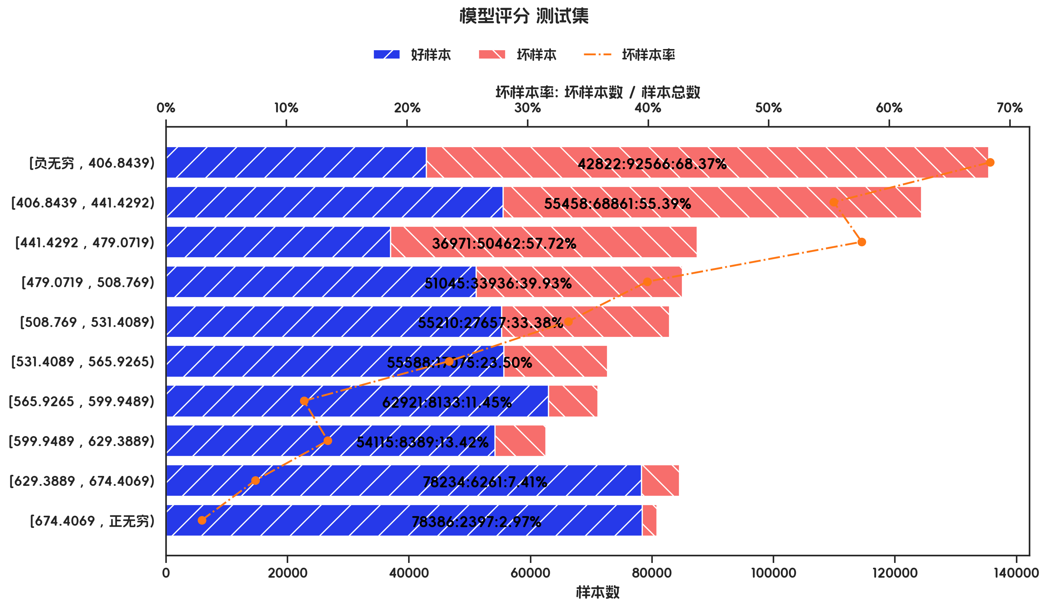
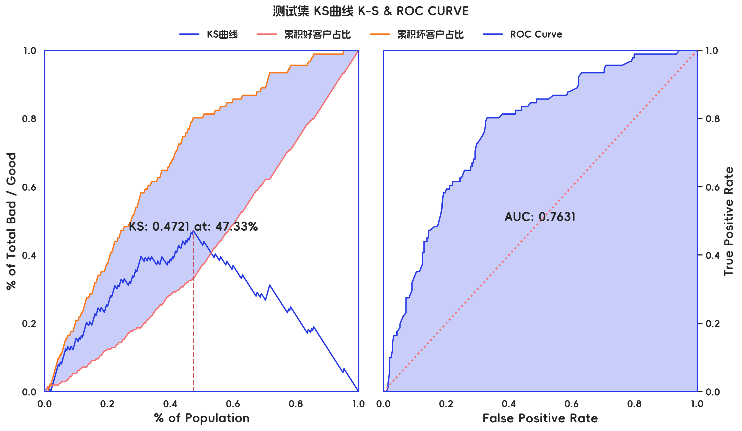

测试集 评分有效性(订单口径) |  |  |  |  |  |  |  |  |  |  |  |  |  | 测试集 评分有效性(金额口径)

分箱 | 样本总数 | 好样本数 | 坏样本数 | 样本占比 | 好样本占比 | 坏样本占比 | 坏样本率 | LIFT值 | 累积LIFT值 | 坏账改善 | 累积坏账改善 | 分档KS值 |  | 分箱 | 样本总数 | 好样本数 | 坏样本数 | 样本占比 | 好样本占比 | 坏样本占比 | 坏样本率 | LIFT值 | 累积LIFT值 | 坏账改善 | 累积坏账改善 | 分档KS值
[负无穷 , 406.8439) | 29 | 11 | 18 | 9.67% | 5.26% | 19.78% | 62.07% | 204.62% | 204.62% | 11.20% | 11.20% | 14.52% |  | [负无穷 , 406.8439) | 135388 | 42822 | 92566 | 15.27% | 7.50% | 29.32% | 68.37% | 191.96% | 191.96% | 16.58% | 16.58% | 21.81%
[406.8439 , 441.4292) | 31 | 15 | 16 | 10.33% | 7.18% | 17.58% | 51.61% | 170.15% | 186.81% | 8.08% | 21.70% | 24.92% |  | [406.8439 , 441.4292) | 124319 | 55458 | 68861 | 14.02% | 9.72% | 21.81% | 55.39% | 155.52% | 174.52% | 9.06% | 30.88% | 33.91%
[441.4292 , 479.0719) | 29 | 13 | 16 | 9.67% | 6.22% | 17.58% | 55.17% | 181.89% | 185.21% | 8.76% | 35.94% | 36.28% |  | [441.4292 , 479.0719) | 87433 | 36971 | 50462 | 9.86% | 6.48% | 15.98% | 57.72% | 162.05% | 171.38% | 6.79% | 45.94% | 43.41%
[479.0719 , 508.769) | 31 | 20 | 11 | 10.33% | 9.57% | 12.09% | 35.48% | 116.98% | 167.58% | 1.96% | 45.05% | 38.80% |  | [479.0719 , 508.769) | 84981 | 51045 | 33936 | 9.59% | 8.94% | 10.75% | 39.93% | 112.12% | 159.72% | 1.29% | 56.80% | 45.22%
[508.769 , 531.4089) | 30 | 18 | 12 | 10.00% | 8.61% | 13.19% | 40.00% | 131.87% | 160.44% | 3.54% | 60.44% | 43.38% |  | [508.769 , 531.4089) | 82867 | 55210 | 27657 | 9.35% | 9.67% | 8.76% | 33.38% | 93.71% | 149.10% | -0.65% | 68.06% | 44.30%
[531.4089 , 565.9265) | 30 | 25 | 5 | 10.00% | 11.96% | 5.49% | 16.67% | 54.95% | 142.86% | -5.01% | 64.29% | 36.91% |  | [531.4089 , 565.9265) | 72663 | 55588 | 17075 | 8.20% | 9.74% | 5.41% | 23.50% | 65.98% | 138.82% | -3.04% | 76.34% | 39.97%
[565.9265 , 599.9489) | 30 | 27 | 3 | 10.00% | 12.92% | 3.30% | 10.00% | 32.97% | 127.16% | -7.45% | 63.37% | 27.29% |  | [565.9265 , 599.9489) | 71054 | 62921 | 8133 | 8.02% | 11.02% | 2.58% | 11.45% | 32.14% | 127.31% | -5.91% | 78.99% | 31.52%
[599.9489 , 629.3889) | 30 | 24 | 6 | 10.00% | 11.48% | 6.59% | 20.00% | 65.93% | 119.51% | -3.79% | 78.02% | 22.40% |  | [599.9489 , 629.3889) | 62504 | 54115 | 8389 | 7.05% | 9.48% | 2.66% | 13.42% | 37.68% | 119.55% | -4.73% | 85.29% | 24.70%
[629.3889 , 674.4069) | 28 | 25 | 3 | 9.33% | 11.96% | 3.30% | 10.71% | 35.32% | 110.71% | -6.66% | 89.70% | 13.73% |  | [629.3889 , 674.4069) | 84495 | 78234 | 6261 | 9.53% | 13.71% | 1.98% | 7.41% | 20.80% | 109.19% | -8.34% | 91.67% | 12.97%
[674.4069 , 正无穷) | 32 | 31 | 1 | 10.67% | 14.83% | 1.10% | 3.12% | 10.30% | 100.00% | -10.71% | 100.00% | 0.00% |  | [674.4069 , 正无穷) | 80783 | 78386 | 2397 | 9.11% | 13.73% | 0.76% | 2.97% | 8.33% | 100.00% | -9.19% | 100.00% | 0.00%
合计 | 300 | 209 | 91 | 100.00% | 100.00% | 100.00% | 30.33% | 100.00% | 100.00% | 100.00% | 100.00% | 43.38% |  | 合计 | 886487 | 570750 | 315737 | 100.00% | 100.00% | 100.00% | 35.62% | 100.00% | 100.00% | 100.00% | 100.00% | 45.22%

5、跨时间验证集评分排序性




跨时间验证集 评分有效性(订单口径) |  |  |  |  |  |  |  |  |  |  |  |  |  | 跨时间验证集 评分有效性(金额口径)

分箱 | 样本总数 | 好样本数 | 坏样本数 | 样本占比 | 好样本占比 | 坏样本占比 | 坏样本率 | LIFT值 | 累积LIFT值 | 坏账改善 | 累积坏账改善 | 分档KS值 |  | 分箱 | 样本总数 | 好样本数 | 坏样本数 | 样本占比 | 好样本占比 | 坏样本占比 | 坏样本率 | LIFT值 | 累积LIFT值 | 坏账改善 | 累积坏账改善 | 分档KS值
[负无穷 , 406.8439) | 29 | 11 | 18 | 9.67% | 5.26% | 19.78% | 62.07% | 204.62% | 204.62% | 11.20% | 11.20% | 14.52% |  | [负无穷 , 406.8439) | 135388 | 42822 | 92566 | 15.27% | 7.50% | 29.32% | 68.37% | 191.96% | 191.96% | 16.58% | 16.58% | 21.81%
[406.8439 , 441.4292) | 31 | 15 | 16 | 10.33% | 7.18% | 17.58% | 51.61% | 170.15% | 186.81% | 8.08% | 21.70% | 24.92% |  | [406.8439 , 441.4292) | 124319 | 55458 | 68861 | 14.02% | 9.72% | 21.81% | 55.39% | 155.52% | 174.52% | 9.06% | 30.88% | 33.91%
[441.4292 , 479.0719) | 29 | 13 | 16 | 9.67% | 6.22% | 17.58% | 55.17% | 181.89% | 185.21% | 8.76% | 35.94% | 36.28% |  | [441.4292 , 479.0719) | 87433 | 36971 | 50462 | 9.86% | 6.48% | 15.98% | 57.72% | 162.05% | 171.38% | 6.79% | 45.94% | 43.41%
[479.0719 , 508.769) | 31 | 20 | 11 | 10.33% | 9.57% | 12.09% | 35.48% | 116.98% | 167.58% | 1.96% | 45.05% | 38.80% |  | [479.0719 , 508.769) | 84981 | 51045 | 33936 | 9.59% | 8.94% | 10.75% | 39.93% | 112.12% | 159.72% | 1.29% | 56.80% | 45.22%
[508.769 , 531.4089) | 30 | 18 | 12 | 10.00% | 8.61% | 13.19% | 40.00% | 131.87% | 160.44% | 3.54% | 60.44% | 43.38% |  | [508.769 , 531.4089) | 82867 | 55210 | 27657 | 9.35% | 9.67% | 8.76% | 33.38% | 93.71% | 149.10% | -0.65% | 68.06% | 44.30%
[531.4089 , 565.9265) | 30 | 25 | 5 | 10.00% | 11.96% | 5.49% | 16.67% | 54.95% | 142.86% | -5.01% | 64.29% | 36.91% |  | [531.4089 , 565.9265) | 72663 | 55588 | 17075 | 8.20% | 9.74% | 5.41% | 23.50% | 65.98% | 138.82% | -3.04% | 76.34% | 39.97%
[565.9265 , 599.9489) | 30 | 27 | 3 | 10.00% | 12.92% | 3.30% | 10.00% | 32.97% | 127.16% | -7.45% | 63.37% | 27.29% |  | [565.9265 , 599.9489) | 71054 | 62921 | 8133 | 8.02% | 11.02% | 2.58% | 11.45% | 32.14% | 127.31% | -5.91% | 78.99% | 31.52%
[599.9489 , 629.3889) | 30 | 24 | 6 | 10.00% | 11.48% | 6.59% | 20.00% | 65.93% | 119.51% | -3.79% | 78.02% | 22.40% |  | [599.9489 , 629.3889) | 62504 | 54115 | 8389 | 7.05% | 9.48% | 2.66% | 13.42% | 37.68% | 119.55% | -4.73% | 85.29% | 24.70%
[629.3889 , 674.4069) | 28 | 25 | 3 | 9.33% | 11.96% | 3.30% | 10.71% | 35.32% | 110.71% | -6.66% | 89.70% | 13.73% |  | [629.3889 , 674.4069) | 84495 | 78234 | 6261 | 9.53% | 13.71% | 1.98% | 7.41% | 20.80% | 109.19% | -8.34% | 91.67% | 12.97%
[674.4069 , 正无穷) | 32 | 31 | 1 | 10.67% | 14.83% | 1.10% | 3.12% | 10.30% | 100.00% | -10.71% | 100.00% | 0.00% |  | [674.4069 , 正无穷) | 80783 | 78386 | 2397 | 9.11% | 13.73% | 0.76% | 2.97% | 8.33% | 100.00% | -9.19% | 100.00% | 0.00%
合计 | 300 | 209 | 91 | 100.00% | 100.00% | 100.00% | 30.33% | 100.00% | 100.00% | 100.00% | 100.00% | 43.38% |  | 合计 | 886487 | 570750 | 315737 | 100.00% | 100.00% | 100.00% | 35.62% | 100.00% | 100.00% | 100.00% | 100.00% | 45.22%

6、样本外数据集评分排序性




样本外数据集 评分有效性(订单口径) |  |  |  |  |  |  |  |  |  |  |  |  |  | 样本外数据集 评分有效性(金额口径)

分箱 | 样本总数 | 好样本数 | 坏样本数 | 样本占比 | 好样本占比 | 坏样本占比 | 坏样本率 | LIFT值 | 累积LIFT值 | 坏账改善 | 累积坏账改善 | 分档KS值 |  | 分箱 | 样本总数 | 好样本数 | 坏样本数 | 样本占比 | 好样本占比 | 坏样本占比 | 坏样本率 | LIFT值 | 累积LIFT值 | 坏账改善 | 累积坏账改善 | 分档KS值
[负无穷 , 393.9398) | 67 | 18 | 49 | 9.57% | 3.67% | 23.44% | 73.13% | 244.95% | 244.95% | 15.34% | 15.34% | 19.78% |  | [负无穷 , 393.9398) | 405779 | 117347 | 288432 | 17.02% | 7.72% | 33.32% | 71.08% | 195.81% | 195.81% | 19.64% | 19.64% | 25.59%
[393.9398 , 435.7852) | 72 | 30 | 42 | 10.29% | 6.11% | 20.10% | 58.33% | 195.37% | 219.27% | 10.93% | 29.55% | 33.76% |  | [393.9398 , 435.7852) | 315270 | 141095 | 174175 | 13.22% | 9.29% | 20.12% | 55.25% | 152.19% | 176.74% | 7.95% | 33.26% | 36.42%
[435.7852 , 476.7548) | 69 | 32 | 37 | 9.86% | 6.52% | 17.70% | 53.62% | 179.60% | 206.11% | 8.70% | 44.86% | 44.95% |  | [435.7852 , 476.7548) | 235670 | 106918 | 128752 | 9.88% | 7.04% | 14.87% | 54.63% | 150.50% | 170.27% | 5.54% | 47.08% | 44.26%
[476.7548 , 506.9319) | 72 | 48 | 24 | 10.29% | 9.78% | 11.48% | 33.33% | 111.64% | 181.82% | 1.33% | 54.55% | 46.66% |  | [476.7548 , 506.9319) | 218808 | 135385 | 83423 | 9.18% | 8.91% | 9.64% | 38.13% | 105.03% | 158.13% | 0.51% | 56.51% | 44.98%
[506.9319 , 535.0556) | 69 | 55 | 14 | 9.86% | 11.20% | 6.70% | 20.29% | 67.96% | 159.31% | -3.50% | 58.97% | 42.15% |  | [506.9319 , 535.0556) | 260417 | 207702 | 52715 | 10.92% | 13.67% | 6.09% | 20.24% | 55.76% | 139.56% | -5.42% | 59.88% | 37.40%
[535.0556 , 568.6969) | 71 | 53 | 18 | 10.14% | 10.79% | 8.61% | 25.35% | 84.91% | 146.73% | -1.70% | 70.10% | 39.97% |  | [535.0556 , 568.6969) | 190050 | 127253 | 62797 | 7.97% | 8.38% | 7.25% | 33.04% | 91.02% | 133.89% | -0.78% | 72.62% | 36.28%
[568.6969 , 600.15) | 69 | 61 | 8 | 9.86% | 12.42% | 3.83% | 11.59% | 38.83% | 131.51% | -6.69% | 73.02% | 31.38% |  | [568.6969 , 600.15) | 236343 | 204209 | 32134 | 9.91% | 13.44% | 3.71% | 13.60% | 37.45% | 121.65% | -6.88% | 77.18% | 26.54%
[600.15 , 646.6287) | 70 | 62 | 8 | 10.00% | 12.63% | 3.83% | 11.43% | 38.28% | 119.83% | -6.86% | 78.62% | 22.58% |  | [600.15 , 646.6287) | 189363 | 166453 | 22910 | 7.94% | 10.96% | 2.65% | 12.10% | 33.33% | 113.50% | -5.75% | 83.16% | 18.23%
[646.6287 , 692.2652) | 70 | 63 | 7 | 10.00% | 12.83% | 3.35% | 10.00% | 33.49% | 110.22% | -7.39% | 90.57% | 13.10% |  | [646.6287 , 692.2652) | 166941 | 150022 | 16919 | 7.00% | 9.88% | 1.95% | 10.13% | 27.92% | 107.06% | -5.43% | 94.29% | 10.31%
[692.2652 , 正无穷) | 71 | 69 | 2 | 10.14% | 14.05% | 0.96% | 2.82% | 9.43% | 100.00% | -10.22% | 100.00% | 0.00% |  | [692.2652 , 正无穷) | 166130 | 162686 | 3444 | 6.97% | 10.71% | 0.40% | 2.07% | 5.71% | 100.00% | -7.06% | 100.00% | 0.00%
合计 | 700 | 491 | 209 | 100.00% | 100.00% | 100.00% | 29.86% | 100.00% | 100.00% | 100.00% | 100.00% | 46.66% |  | 合计 | 2384771 | 1519070 | 865701 | 100.00% | 100.00% | 100.00% | 36.30% | 100.00% | 100.00% | 100.00% | 100.00% | 44.98%

3-入模变量分析
三、入模变量分析

1、入模变量重要性及分布情况

 | 特征重要性 | IV | KS | PSI | 字段类型 | 缺失率 | 枚举数 | 平均值 | 标准差 | 最小值 | 1% | 10% | 50% | 75% | 90% | 99% | 最大值
purpose | 0.1456 |  | 0.151
credit_amount | 0.1392 |  | 0.1635 |  | int64 | 0 | 666 | 3406.8157 | 2971.8974 | 250 | 425.83 | 973.5 | 2332 | 4226 | 7583.4 | 14320.37 | 18424
age_in_years | 0.1322 |  | 0.1649 |  | int64 | 0 | 53 | 35.4929 | 11.253 | 19 | 20 | 24 | 33 | 42 | 51.1 | 67.01 | 75
status_of_existing_checking_account | 0.1297 |  | 0.3213
credit_history | 0.1199 |  | 0.1607
property | 0.1136 |  | 0.1095
housing | 0.1103 |  | 0.0771
savings_account_and_bonds | 0.1095 |  | 0.1446

2、入模变量相关性

 | credit_amount | age_in_years
credit_amount | 100.00% | 3.13%
age_in_years | 3.13% | 100.00%

3、入模变量有效性分析

3.1、purpose 有效性分析

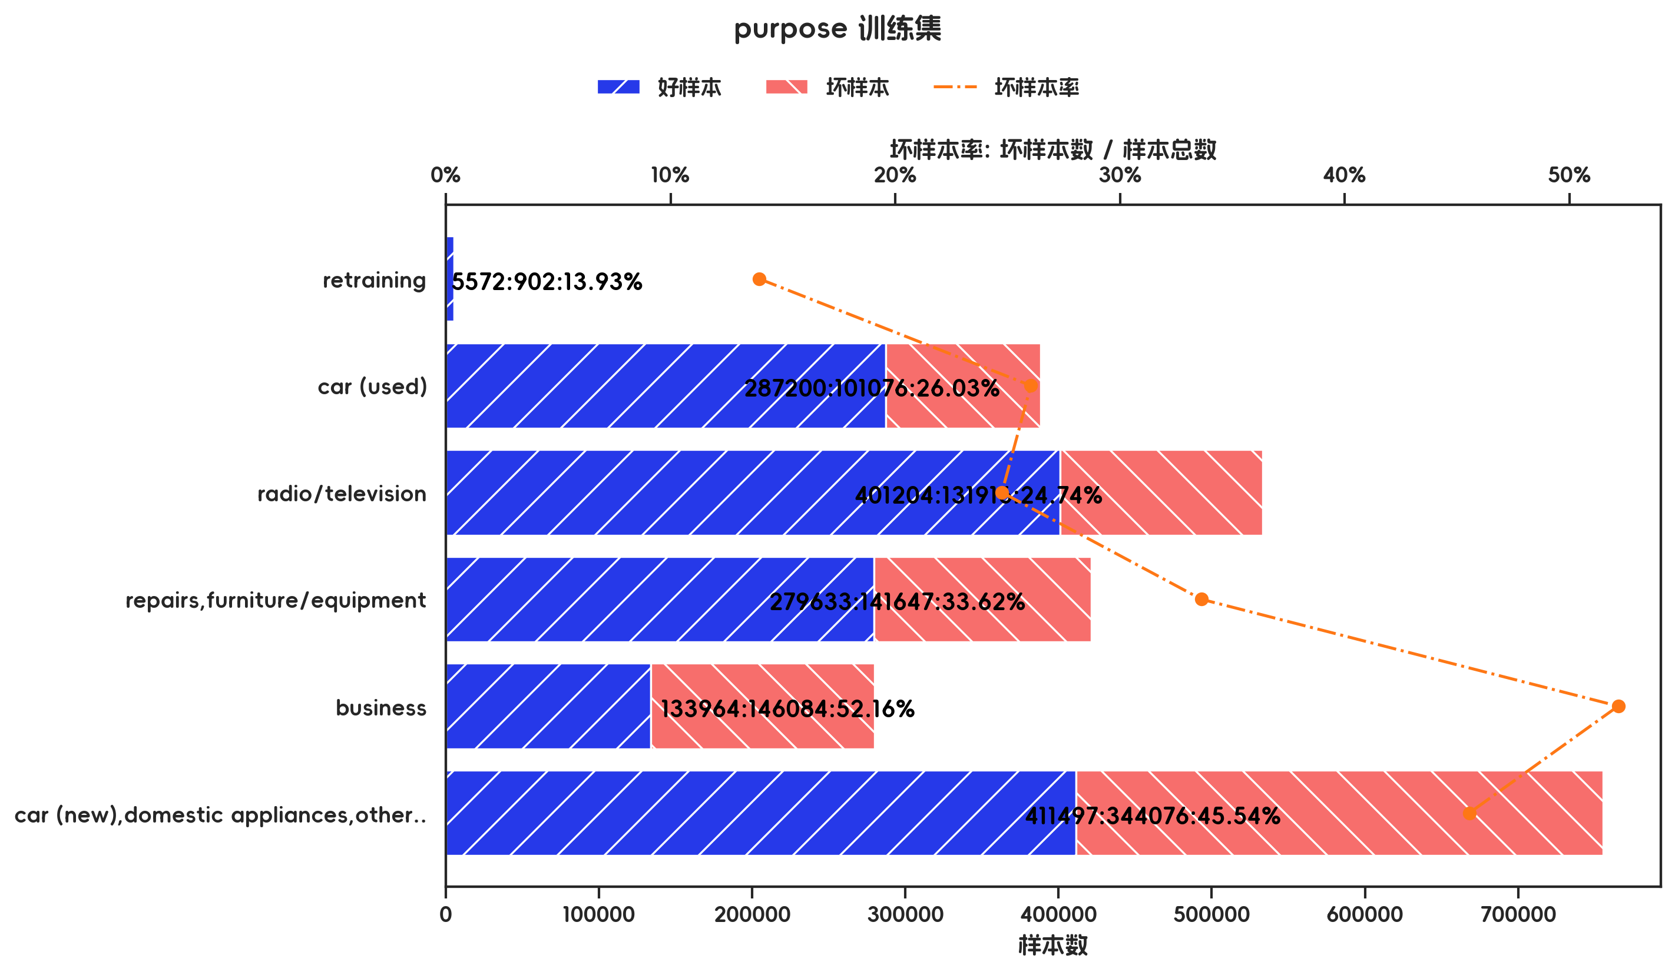
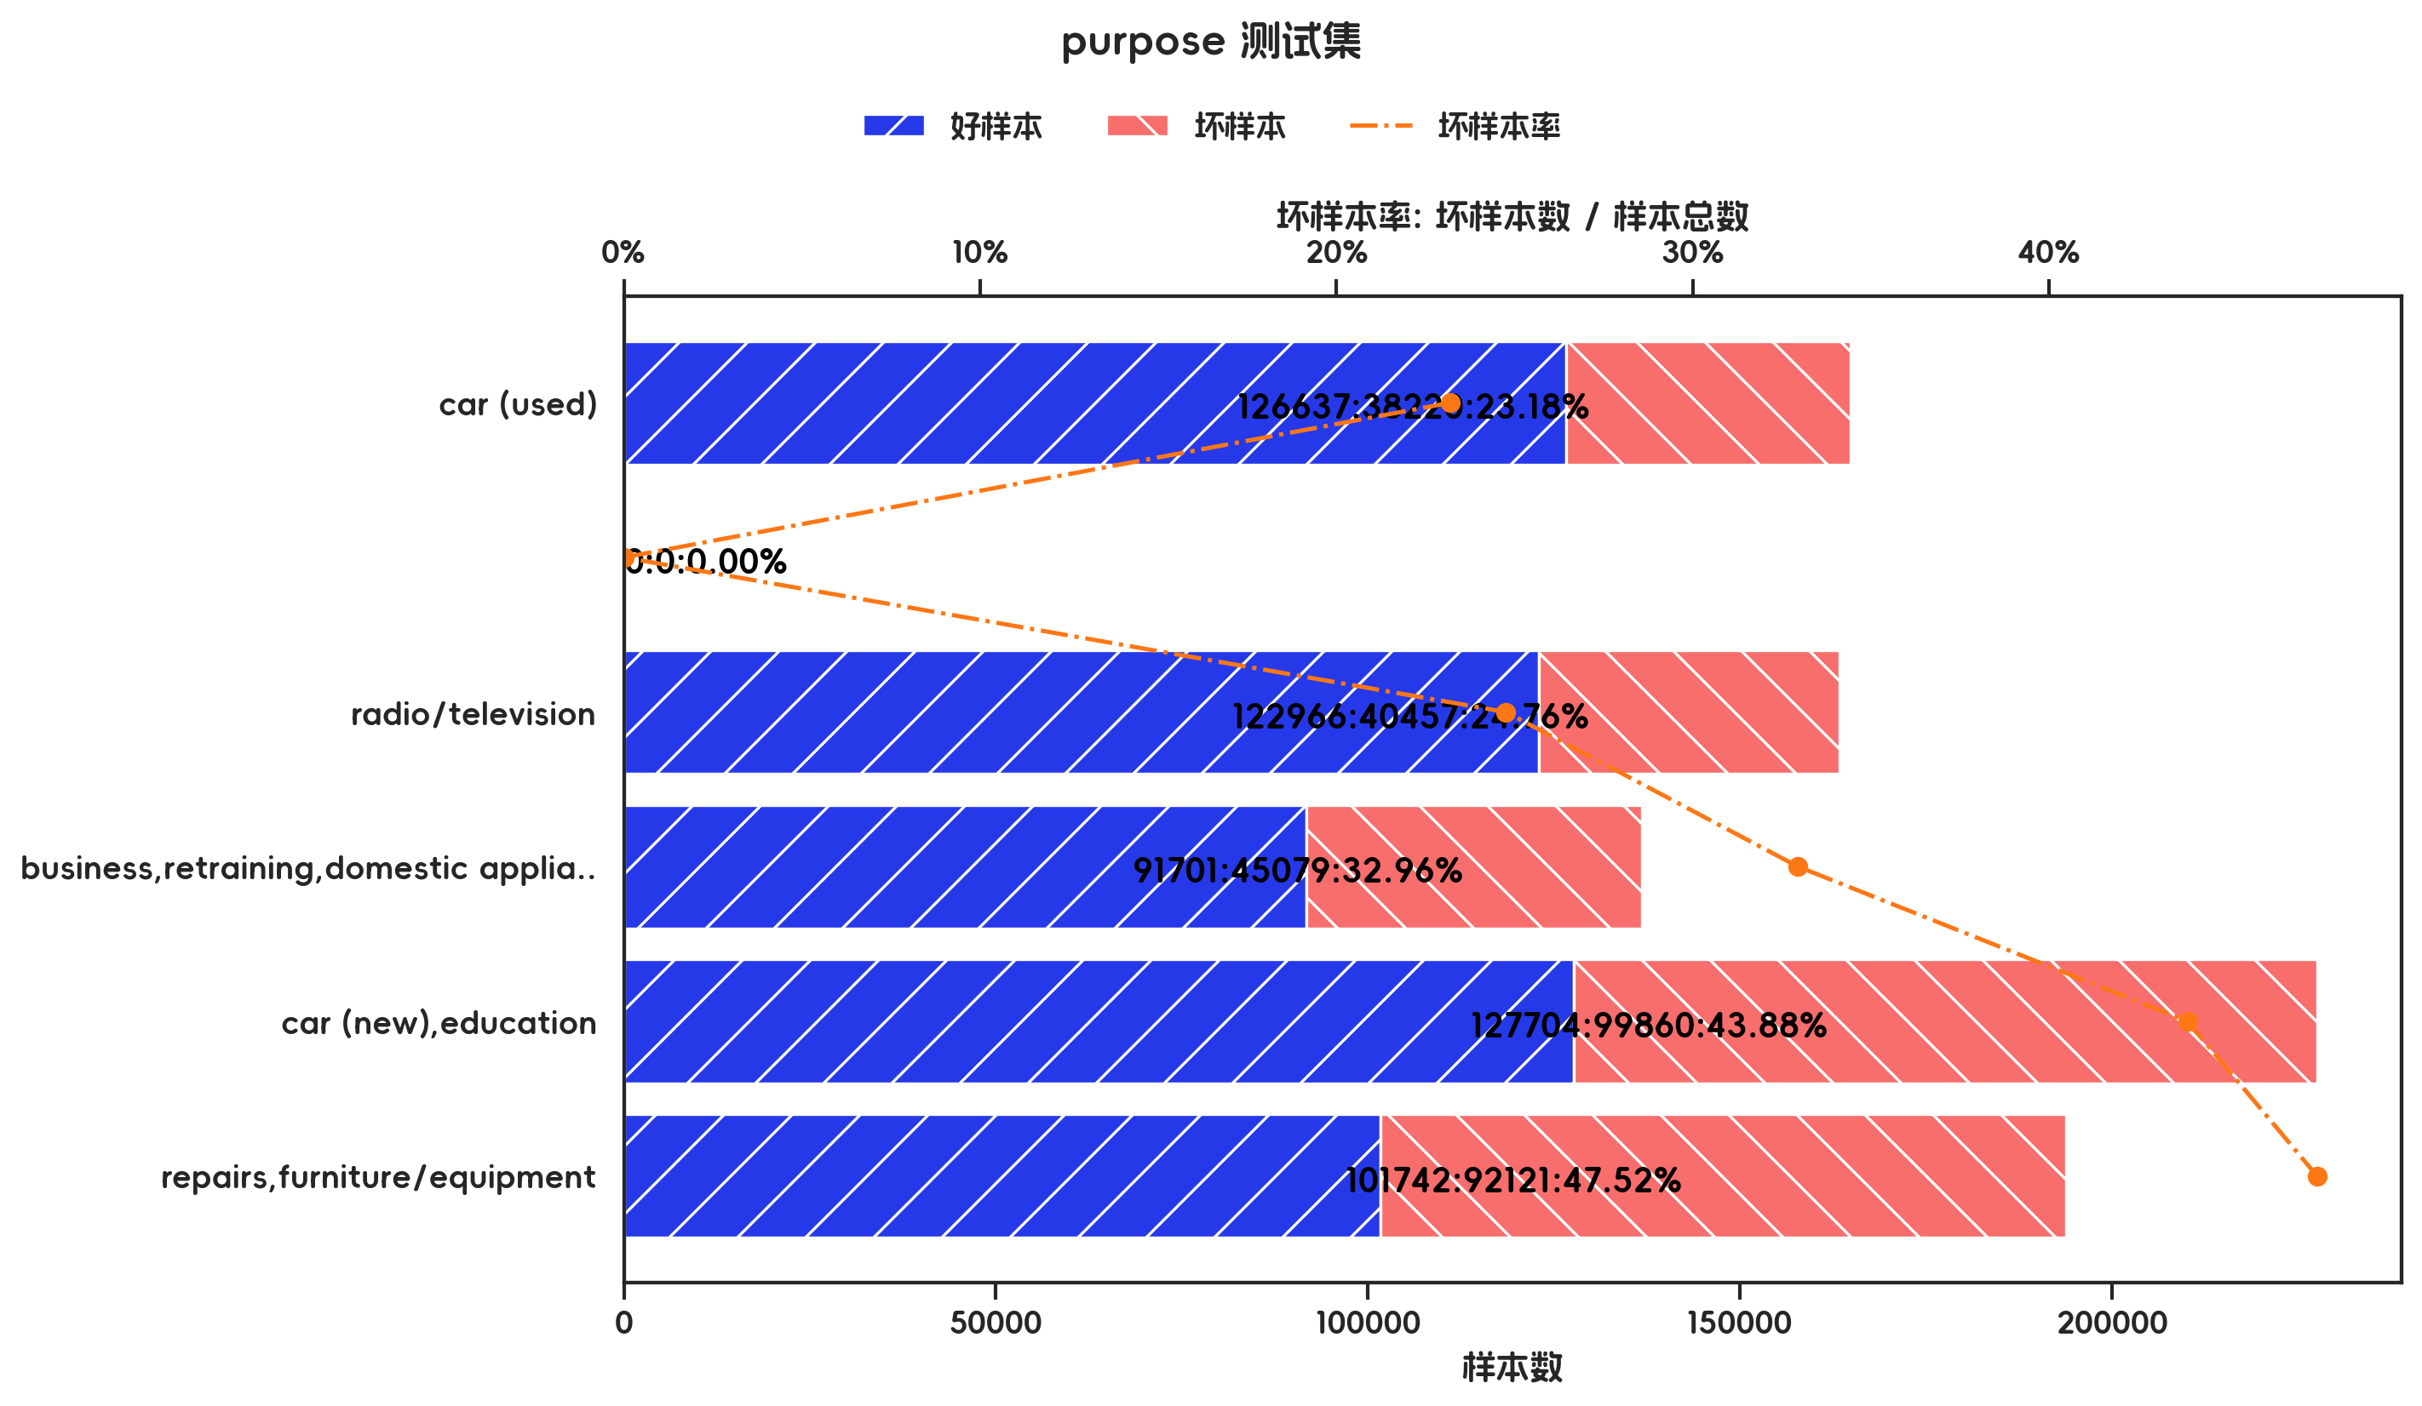

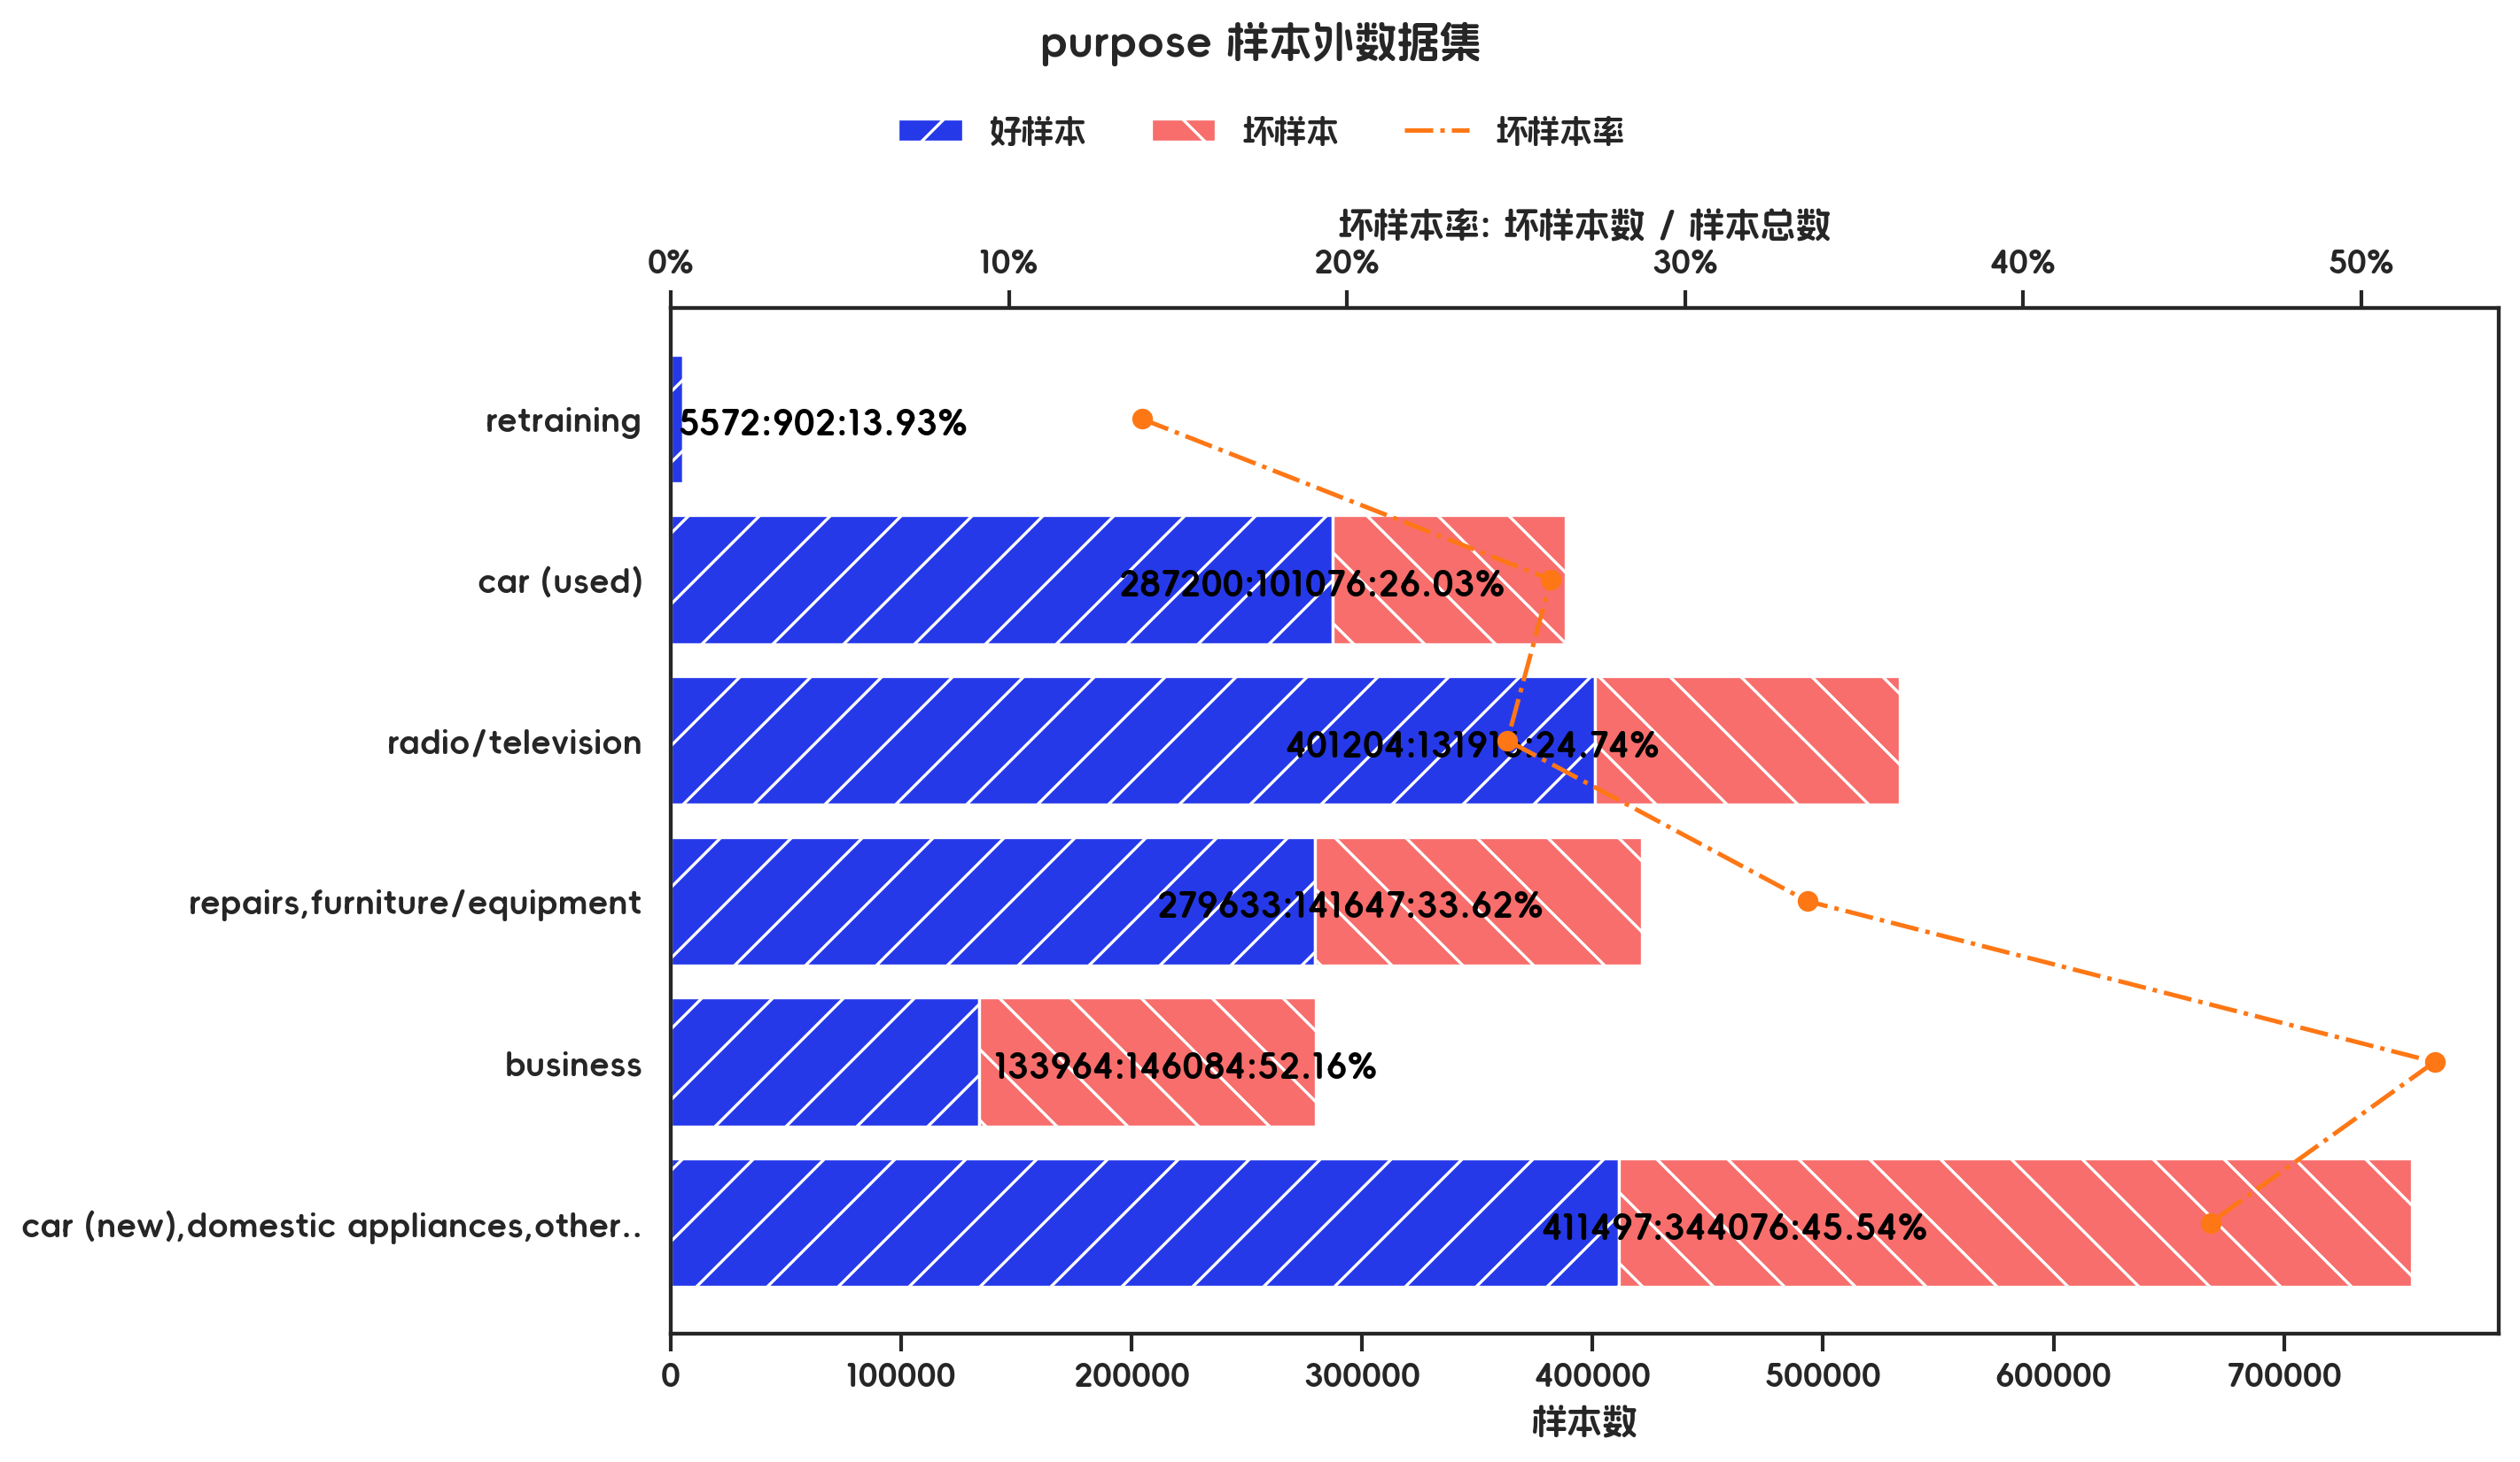

训练集(订单口径) |  |  |  |  |  |  |  |  |  |  |  |  |  |  |  |  |  |  |  | 训练集(金额口径)

指标名称 | 指标含义 | 分箱 | 样本总数 | 样本占比 | 好样本数 | 好样本占比 | 坏样本数 | 坏样本占比 | 坏样本率 | 分档WOE值 | 分档IV值 | 指标IV值 | LIFT值 | 坏账改善 | 累积LIFT值 | 累积坏账改善 | 累积好样本数 | 累积坏样本数 | 分档KS值 | 指标名称 | 指标含义 | 分箱 | 样本总数 | 样本占比 | 好样本数 | 好样本占比 | 坏样本数 | 坏样本占比 | 坏样本率 | 分档WOE值 | 分档IV值 | 指标IV值 | LIFT值 | 坏账改善 | 累积LIFT值 | 累积坏账改善 | 累积好样本数 | 累积坏样本数 | 分档KS值
purpose |  | retraining | 7 | 1.00% | 6 | 1.22% | 1 | 0.48% | 14.29% | 0.9374 | 0.007 | 0.2204 | 47.85% | -0.53% | 100.00% | 100.00% | 491 | 209 | 0.00% | purpose |  | retraining | 6474 | 0.27% | 5572 | 0.37% | 902 | 0.10% | 13.93% | 1.2576 | 0.0033 | 0.2028 | 38.38% | -0.17% | 100.00% | 100.00% | 1519070 | 865701 | 0.00%
purpose |  | car (used) | 73 | 10.43% | 60 | 12.22% | 13 | 6.22% | 17.81% | 0.6753 | 0.0405 | 0.2204 | 59.64% | -4.70% | 100.53% | 52.15% | 485 | 208 | 0.74% | purpose |  | car (used) | 388276 | 16.28% | 287200 | 18.91% | 101076 | 11.68% | 26.03% | 0.482 | 0.0349 | 0.2028 | 71.71% | -5.50% | 100.17% | 61.62% | 1513498 | 864799 | 0.26%
purpose |  | radio/television | 202 | 28.86% | 161 | 32.79% | 41 | 19.62% | 20.30% | 0.5137 | 0.0677 | 0.2204 | 67.98% | -12.99% | 105.34% | 41.39% | 425 | 195 | 6.74% | purpose |  | radio/television | 533120 | 22.36% | 401204 | 26.41% | 131916 | 15.24% | 24.74% | 0.55 | 0.0615 | 0.2028 | 68.16% | -9.17% | 105.72% | 28.84% | 1226298 | 763723 | 7.49%
purpose |  | repairs,furniture/equipment | 134 | 19.14% | 96 | 19.55% | 38 | 18.18% | 28.36% | 0.0726 | 0.001 | 0.2204 | 94.98% | -1.19% | 123.39% | 34.68% | 264 | 154 | 19.92% | purpose |  | repairs,furniture/equipment | 421280 | 17.67% | 279633 | 18.41% | 141647 | 16.36% | 33.62% | 0.1178 | 0.0024 | 0.2028 | 92.62% | -1.58% | 119.46% | 30.56% | 825094 | 631807 | 18.67%
purpose |  | business | 65 | 9.29% | 40 | 8.15% | 25 | 11.96% | 38.46% | -0.3841 | 0.0147 | 0.2204 | 128.82% | 2.95% | 136.80% | 25.12% | 168 | 116 | 21.29% | purpose |  | business | 280048 | 11.74% | 133964 | 8.82% | 146084 | 16.87% | 52.16% | -0.6489 | 0.0523 | 0.2028 | 143.70% | 5.81% | 130.38% | 23.32% | 545461 | 490160 | 20.71%
purpose |  | car (new),domestic appliances,others,education | 219 | 31.29% | 128 | 26.07% | 91 | 43.54% | 41.55% | -0.5129 | 0.0896 | 0.2204 | 139.17% | 17.83% | 139.17% | 17.83% | 128 | 91 | 17.47% | purpose |  | car (new),domestic appliances,others,education | 755573 | 31.68% | 411497 | 27.09% | 344076 | 39.75% | 45.54% | -0.3834 | 0.0485 | 0.2028 | 125.45% | 11.80% | 125.45% | 11.80% | 411497 | 344076 | 12.66%
purpose |  | 合计 | 700 | 100.00% | 491 | 100.00% | 209 | 100.00% | 29.86% |  | 0.2204 | 0.2204 | 100.00% | 100.00% | 100.00% | 100.00% | 491 | 209 | 21.29% | purpose |  | 合计 | 2384771 | 100.00% | 1519070 | 100.00% | 865701 | 100.00% | 36.30% |  | 0.2028 | 0.2028 | 100.00% | 100.00% | 100.00% | 100.00% | 1519070 | 865701 | 20.71%

测试集(订单口径) |  |  |  |  |  |  |  |  |  |  |  |  |  |  |  |  |  |  |  | 测试集(金额口径)

指标名称 | 指标含义 | 分箱 | 样本总数 | 样本占比 | 好样本数 | 好样本占比 | 坏样本数 | 坏样本占比 | 坏样本率 | 分档WOE值 | 分档IV值 | 指标IV值 | LIFT值 | 坏账改善 | 累积LIFT值 | 累积坏账改善 | 累积好样本数 | 累积坏样本数 | 分档KS值 | 指标名称 | 指标含义 | 分箱 | 样本总数 | 样本占比 | 好样本数 | 好样本占比 | 坏样本数 | 坏样本占比 | 坏样本率 | 分档WOE值 | 分档IV值 | 指标IV值 | LIFT值 | 坏账改善 | 累积LIFT值 | 累积坏账改善 | 累积好样本数 | 累积坏样本数 | 分档KS值
purpose |  | car (used) | 30 | 10.00% | 26 | 12.44% | 4 | 4.40% | 13.33% | 1.0403 | 0.0837 | 0.1632 | 43.96% | -6.23% | 100.00% | 100.00% | 209 | 91 | 0.00% | purpose |  | car (used) | 164857 | 18.60% | 126637 | 22.19% | 38220 | 12.11% | 23.18% | 0.6059 | 0.0611 | 0.1965 | 65.09% | -7.97% | 100.00% | 100.00% | 570750 | 315737 | 0.00%
purpose |  |  | 0 | 0.00% | 0 | 0.00% | 0 | 0.00% | 0.00% | 0 | 0 | 0.1632 | 0.00% | 0.00% | 0.00% | 0.00% | 0 | 0 | 0.00% | purpose |  |  | 0 | 0.00% | 0 | 0.00% | 0 | 0.00% | 0.00% | 0 | 0 | 0.1965 | 0.00% | 0.00% | 0.00% | 0.00% | 0 | 0 | 0.00%
purpose |  | radio/television | 78 | 26.00% | 57 | 27.27% | 21 | 23.08% | 26.92% | 0.167 | 0.007 | 0.1632 | 88.76% | -3.95% | 106.23% | 56.04% | 183 | 87 | 8.04% | purpose |  | radio/television | 163423 | 18.43% | 122966 | 21.54% | 40457 | 12.81% | 24.76% | 0.5196 | 0.0454 | 0.1965 | 69.51% | -6.89% | 107.97% | 34.91% | 444113 | 277517 | 10.08%
purpose |  | business,retraining,domestic appliances,others | 38 | 12.67% | 29 | 13.88% | 9 | 9.89% | 23.68% | 0.3386 | 0.0135 | 0.1632 | 78.08% | -3.18% | 113.32% | 23.69% | 126 | 66 | 12.24% | purpose |  | business,retraining,domestic appliances,others | 136780 | 15.43% | 91701 | 16.07% | 45079 | 14.28% | 32.96% | 0.1181 | 0.0021 | 0.1965 | 92.53% | -1.36% | 119.24% | 32.71% | 321147 | 237060 | 18.81%
purpose |  | car (new),education | 85 | 28.33% | 56 | 26.79% | 29 | 31.87% | 34.12% | -0.1734 | 0.0088 | 0.1632 | 112.48% | 4.93% | 122.02% | 23.23% | 97 | 57 | 16.23% | purpose |  | car (new),education | 227564 | 25.67% | 127704 | 22.37% | 99860 | 31.63% | 43.88% | -0.3461 | 0.032 | 0.1965 | 123.21% | 8.01% | 127.90% | 25.29% | 229446 | 191981 | 20.60%
purpose |  | repairs,furniture/equipment | 69 | 23.00% | 41 | 19.62% | 28 | 30.77% | 40.58% | -0.4501 | 0.0502 | 0.1632 | 133.78% | 10.09% | 133.78% | 10.09% | 41 | 28 | 11.15% | purpose |  | repairs,furniture/equipment | 193863 | 21.87% | 101742 | 17.83% | 92121 | 29.18% | 47.52% | -0.4927 | 0.0559 | 0.1965 | 133.42% | 9.35% | 133.42% | 9.35% | 101742 | 92121 | 11.35%
purpose |  | 合计 | 300 | 100.00% | 209 | 100.00% | 91 | 100.00% | 30.33% |  | 0.1632 | 0.1632 | 100.00% | 100.00% | 100.00% | 100.00% | 209 | 91 | 16.23% | purpose |  | 合计 | 886487 | 100.00% | 570750 | 100.00% | 315737 | 100.00% | 35.62% |  | 0.1965 | 0.1965 | 100.00% | 100.00% | 100.00% | 100.00% | 570750 | 315737 | 20.60%

跨时间验证集(订单口径) |  |  |  |  |  |  |  |  |  |  |  |  |  |  |  |  |  |  |  | 跨时间验证集(金额口径)

指标名称 | 指标含义 | 分箱 | 样本总数 | 样本占比 | 好样本数 | 好样本占比 | 坏样本数 | 坏样本占比 | 坏样本率 | 分档WOE值 | 分档IV值 | 指标IV值 | LIFT值 | 坏账改善 | 累积LIFT值 | 累积坏账改善 | 累积好样本数 | 累积坏样本数 | 分档KS值 | 指标名称 | 指标含义 | 分箱 | 样本总数 | 样本占比 | 好样本数 | 好样本占比 | 坏样本数 | 坏样本占比 | 坏样本率 | 分档WOE值 | 分档IV值 | 指标IV值 | LIFT值 | 坏账改善 | 累积LIFT值 | 累积坏账改善 | 累积好样本数 | 累积坏样本数 | 分档KS值
purpose |  | car (used) | 30 | 10.00% | 26 | 12.44% | 4 | 4.40% | 13.33% | 1.0403 | 0.0837 | 0.1632 | 43.96% | -6.23% | 100.00% | 100.00% | 209 | 91 | 0.00% | purpose |  | car (used) | 164857 | 18.60% | 126637 | 22.19% | 38220 | 12.11% | 23.18% | 0.6059 | 0.0611 | 0.1965 | 65.09% | -7.97% | 100.00% | 100.00% | 570750 | 315737 | 0.00%
purpose |  |  | 0 | 0.00% | 0 | 0.00% | 0 | 0.00% | 0.00% | 0 | 0 | 0.1632 | 0.00% | 0.00% | 0.00% | 0.00% | 0 | 0 | 0.00% | purpose |  |  | 0 | 0.00% | 0 | 0.00% | 0 | 0.00% | 0.00% | 0 | 0 | 0.1965 | 0.00% | 0.00% | 0.00% | 0.00% | 0 | 0 | 0.00%
purpose |  | radio/television | 78 | 26.00% | 57 | 27.27% | 21 | 23.08% | 26.92% | 0.167 | 0.007 | 0.1632 | 88.76% | -3.95% | 106.23% | 56.04% | 183 | 87 | 8.04% | purpose |  | radio/television | 163423 | 18.43% | 122966 | 21.54% | 40457 | 12.81% | 24.76% | 0.5196 | 0.0454 | 0.1965 | 69.51% | -6.89% | 107.97% | 34.91% | 444113 | 277517 | 10.08%
purpose |  | business,retraining,domestic appliances,others | 38 | 12.67% | 29 | 13.88% | 9 | 9.89% | 23.68% | 0.3386 | 0.0135 | 0.1632 | 78.08% | -3.18% | 113.32% | 23.69% | 126 | 66 | 12.24% | purpose |  | business,retraining,domestic appliances,others | 136780 | 15.43% | 91701 | 16.07% | 45079 | 14.28% | 32.96% | 0.1181 | 0.0021 | 0.1965 | 92.53% | -1.36% | 119.24% | 32.71% | 321147 | 237060 | 18.81%
purpose |  | car (new),education | 85 | 28.33% | 56 | 26.79% | 29 | 31.87% | 34.12% | -0.1734 | 0.0088 | 0.1632 | 112.48% | 4.93% | 122.02% | 23.23% | 97 | 57 | 16.23% | purpose |  | car (new),education | 227564 | 25.67% | 127704 | 22.37% | 99860 | 31.63% | 43.88% | -0.3461 | 0.032 | 0.1965 | 123.21% | 8.01% | 127.90% | 25.29% | 229446 | 191981 | 20.60%
purpose |  | repairs,furniture/equipment | 69 | 23.00% | 41 | 19.62% | 28 | 30.77% | 40.58% | -0.4501 | 0.0502 | 0.1632 | 133.78% | 10.09% | 133.78% | 10.09% | 41 | 28 | 11.15% | purpose |  | repairs,furniture/equipment | 193863 | 21.87% | 101742 | 17.83% | 92121 | 29.18% | 47.52% | -0.4927 | 0.0559 | 0.1965 | 133.42% | 9.35% | 133.42% | 9.35% | 101742 | 92121 | 11.35%
purpose |  | 合计 | 300 | 100.00% | 209 | 100.00% | 91 | 100.00% | 30.33% |  | 0.1632 | 0.1632 | 100.00% | 100.00% | 100.00% | 100.00% | 209 | 91 | 16.23% | purpose |  | 合计 | 886487 | 100.00% | 570750 | 100.00% | 315737 | 100.00% | 35.62% |  | 0.1965 | 0.1965 | 100.00% | 100.00% | 100.00% | 100.00% | 570750 | 315737 | 20.60%

样本外数据集(订单口径) |  |  |  |  |  |  |  |  |  |  |  |  |  |  |  |  |  |  |  | 样本外数据集(金额口径)

指标名称 | 指标含义 | 分箱 | 样本总数 | 样本占比 | 好样本数 | 好样本占比 | 坏样本数 | 坏样本占比 | 坏样本率 | 分档WOE值 | 分档IV值 | 指标IV值 | LIFT值 | 坏账改善 | 累积LIFT值 | 累积坏账改善 | 累积好样本数 | 累积坏样本数 | 分档KS值 | 指标名称 | 指标含义 | 分箱 | 样本总数 | 样本占比 | 好样本数 | 好样本占比 | 坏样本数 | 坏样本占比 | 坏样本率 | 分档WOE值 | 分档IV值 | 指标IV值 | LIFT值 | 坏账改善 | 累积LIFT值 | 累积坏账改善 | 累积好样本数 | 累积坏样本数 | 分档KS值
purpose |  | retraining | 7 | 1.00% | 6 | 1.22% | 1 | 0.48% | 14.29% | 0.9374 | 0.007 | 0.2204 | 47.85% | -0.53% | 100.00% | 100.00% | 491 | 209 | 0.00% | purpose |  | retraining | 6474 | 0.27% | 5572 | 0.37% | 902 | 0.10% | 13.93% | 1.2576 | 0.0033 | 0.2028 | 38.38% | -0.17% | 100.00% | 100.00% | 1519070 | 865701 | 0.00%
purpose |  | car (used) | 73 | 10.43% | 60 | 12.22% | 13 | 6.22% | 17.81% | 0.6753 | 0.0405 | 0.2204 | 59.64% | -4.70% | 100.53% | 52.15% | 485 | 208 | 0.74% | purpose |  | car (used) | 388276 | 16.28% | 287200 | 18.91% | 101076 | 11.68% | 26.03% | 0.482 | 0.0349 | 0.2028 | 71.71% | -5.50% | 100.17% | 61.62% | 1513498 | 864799 | 0.26%
purpose |  | radio/television | 202 | 28.86% | 161 | 32.79% | 41 | 19.62% | 20.30% | 0.5137 | 0.0677 | 0.2204 | 67.98% | -12.99% | 105.34% | 41.39% | 425 | 195 | 6.74% | purpose |  | radio/television | 533120 | 22.36% | 401204 | 26.41% | 131916 | 15.24% | 24.74% | 0.55 | 0.0615 | 0.2028 | 68.16% | -9.17% | 105.72% | 28.84% | 1226298 | 763723 | 7.49%
purpose |  | repairs,furniture/equipment | 134 | 19.14% | 96 | 19.55% | 38 | 18.18% | 28.36% | 0.0726 | 0.001 | 0.2204 | 94.98% | -1.19% | 123.39% | 34.68% | 264 | 154 | 19.92% | purpose |  | repairs,furniture/equipment | 421280 | 17.67% | 279633 | 18.41% | 141647 | 16.36% | 33.62% | 0.1178 | 0.0024 | 0.2028 | 92.62% | -1.58% | 119.46% | 30.56% | 825094 | 631807 | 18.67%
purpose |  | business | 65 | 9.29% | 40 | 8.15% | 25 | 11.96% | 38.46% | -0.3841 | 0.0147 | 0.2204 | 128.82% | 2.95% | 136.80% | 25.12% | 168 | 116 | 21.29% | purpose |  | business | 280048 | 11.74% | 133964 | 8.82% | 146084 | 16.87% | 52.16% | -0.6489 | 0.0523 | 0.2028 | 143.70% | 5.81% | 130.38% | 23.32% | 545461 | 490160 | 20.71%
purpose |  | car (new),domestic appliances,others,education | 219 | 31.29% | 128 | 26.07% | 91 | 43.54% | 41.55% | -0.5129 | 0.0896 | 0.2204 | 139.17% | 17.83% | 139.17% | 17.83% | 128 | 91 | 17.47% | purpose |  | car (new),domestic appliances,others,education | 755573 | 31.68% | 411497 | 27.09% | 344076 | 39.75% | 45.54% | -0.3834 | 0.0485 | 0.2028 | 125.45% | 11.80% | 125.45% | 11.80% | 411497 | 344076 | 12.66%
purpose |  | 合计 | 700 | 100.00% | 491 | 100.00% | 209 | 100.00% | 29.86% |  | 0.2204 | 0.2204 | 100.00% | 100.00% | 100.00% | 100.00% | 491 | 209 | 21.29% | purpose |  | 合计 | 2384771 | 100.00% | 1519070 | 100.00% | 865701 | 100.00% | 36.30% |  | 0.2028 | 0.2028 | 100.00% | 100.00% | 100.00% | 100.00% | 1519070 | 865701 | 20.71%

3.2、credit_amount 有效性分析

3.3、age_in_years 有效性分析

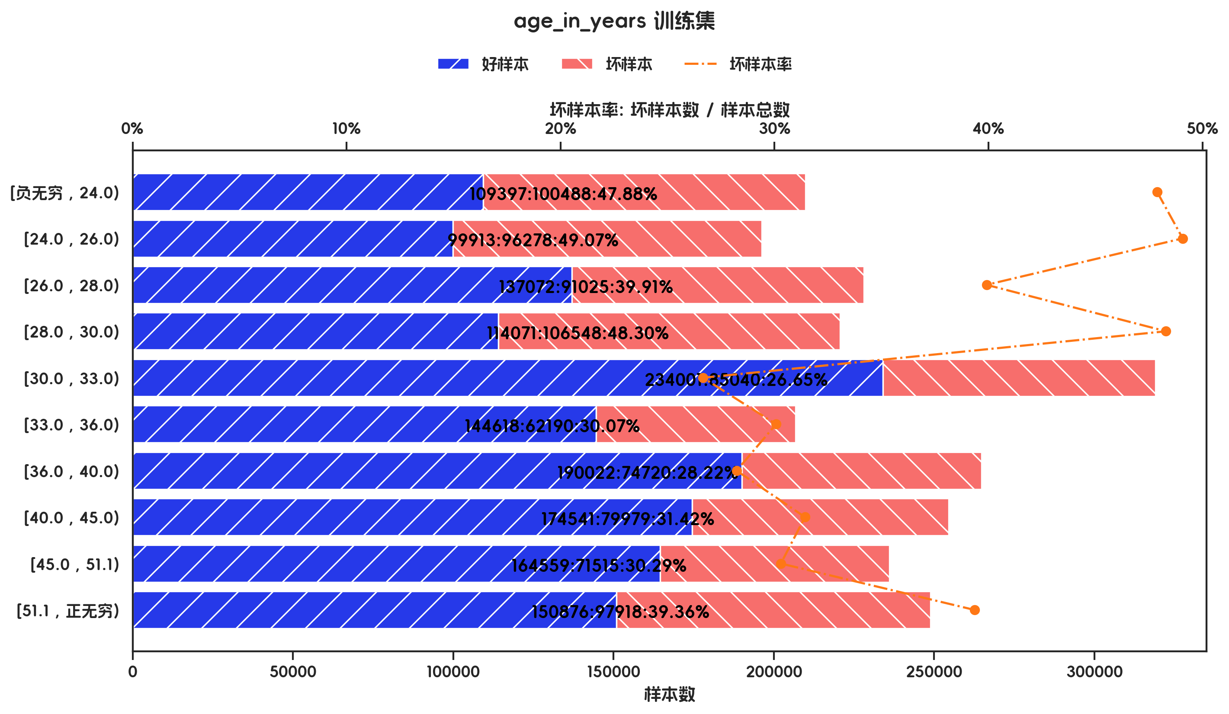
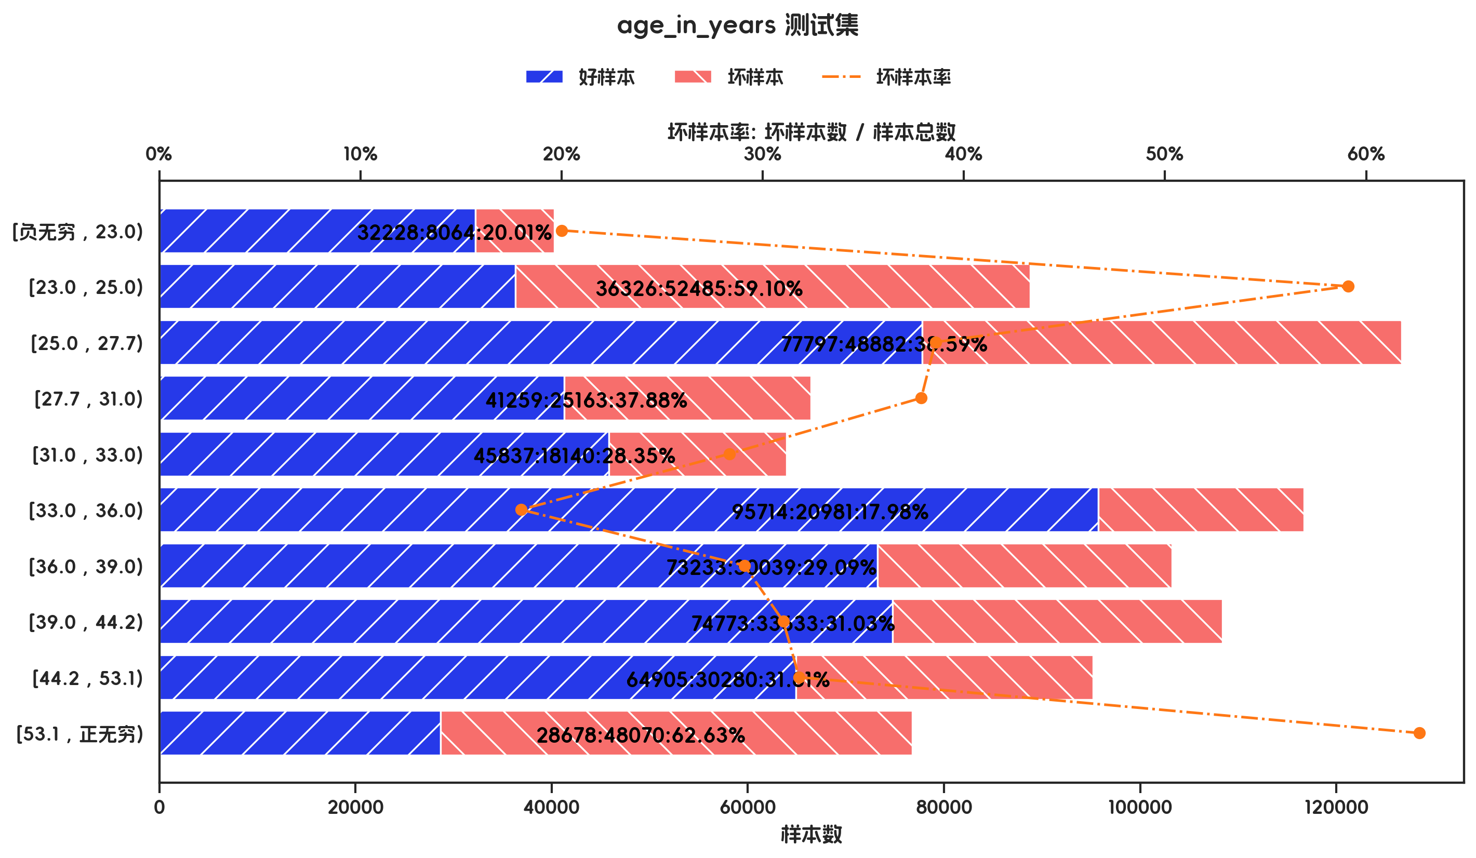

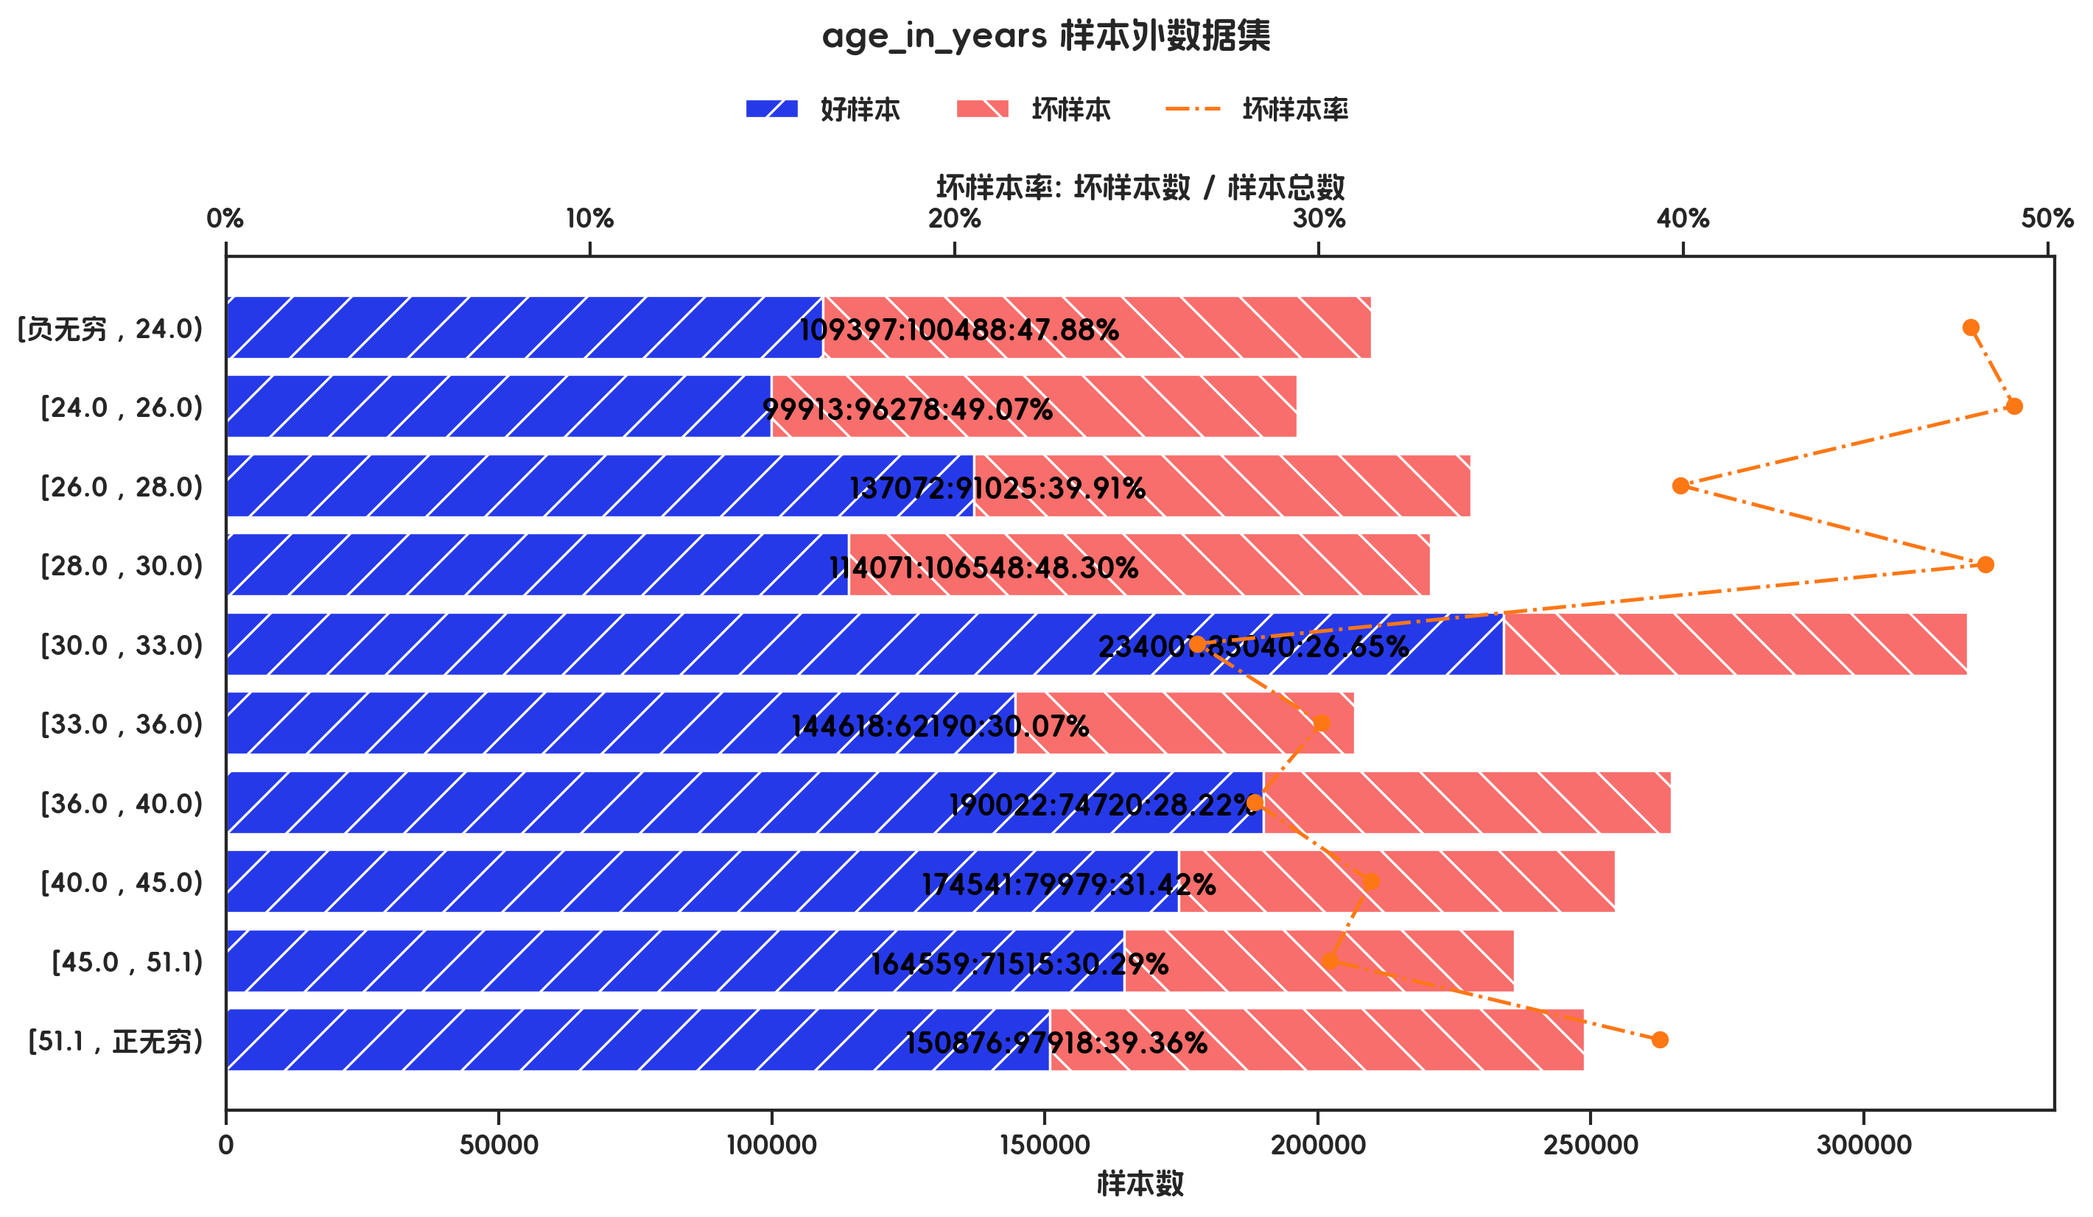

训练集(订单口径) |  |  |  |  |  |  |  |  |  |  |  |  |  |  |  |  |  |  |  | 训练集(金额口径)

指标名称 | 指标含义 | 分箱 | 样本总数 | 样本占比 | 好样本数 | 好样本占比 | 坏样本数 | 坏样本占比 | 坏样本率 | 分档WOE值 | 分档IV值 | 指标IV值 | LIFT值 | 坏账改善 | 累积LIFT值 | 累积坏账改善 | 累积好样本数 | 累积坏样本数 | 分档KS值 | 指标名称 | 指标含义 | 分箱 | 样本总数 | 样本占比 | 好样本数 | 好样本占比 | 坏样本数 | 坏样本占比 | 坏样本率 | 分档WOE值 | 分档IV值 | 指标IV值 | LIFT值 | 坏账改善 | 累积LIFT值 | 累积坏账改善 | 累积好样本数 | 累积坏样本数 | 分档KS值
age_in_years |  | [负无穷 , 24.0) | 68 | 9.71% | 39 | 7.94% | 29 | 13.88% | 42.65% | -0.5579 | 0.0331 | 0.1653 | 142.84% | 4.61% | 142.84% | 4.61% | 39 | 29 | 5.93% | age_in_years |  | [负无穷 , 24.0) | 209885 | 8.80% | 109397 | 7.20% | 100488 | 11.61% | 47.88% | -0.4774 | 0.021 | 0.1306 | 131.89% | 3.08% | 131.89% | 3.08% | 109397 | 100488 | 4.41%
age_in_years |  | [24.0 , 26.0) | 60 | 8.57% | 32 | 6.52% | 28 | 13.40% | 46.67% | -0.7206 | 0.0496 | 0.1653 | 156.30% | 5.28% | 149.15% | 11.00% | 71 | 57 | 12.81% | age_in_years |  | [24.0 , 26.0) | 196191 | 8.23% | 99913 | 6.58% | 96278 | 11.12% | 49.07% | -0.5253 | 0.0239 | 0.1306 | 135.18% | 3.15% | 133.48% | 6.87% | 209310 | 196766 | 8.95%
age_in_years |  | [26.0 , 28.0) | 73 | 10.43% | 52 | 10.59% | 21 | 10.05% | 28.77% | 0.0526 | 0.0003 | 0.1653 | 96.35% | -0.43% | 129.97% | 12.07% | 123 | 78 | 12.27% | age_in_years |  | [26.0 , 28.0) | 228097 | 9.56% | 137072 | 9.02% | 91025 | 10.51% | 39.91% | -0.153 | 0.0023 | 0.1306 | 109.93% | 1.05% | 125.01% | 9.06% | 346382 | 287791 | 10.44%
age_in_years |  | [28.0 , 30.0) | 63 | 9.00% | 38 | 7.74% | 25 | 11.96% | 39.68% | -0.4354 | 0.0184 | 0.1653 | 132.91% | 3.25% | 130.67% | 18.57% | 161 | 103 | 16.49% | age_in_years |  | [28.0 , 30.0) | 220619 | 9.25% | 114071 | 7.51% | 106548 | 12.31% | 48.30% | -0.4941 | 0.0237 | 0.1306 | 133.04% | 3.37% | 127.08% | 15.13% | 460453 | 394339 | 15.24%
age_in_years |  | [30.0 , 33.0) | 77 | 11.00% | 58 | 11.81% | 19 | 9.09% | 24.68% | 0.2619 | 0.0071 | 0.1653 | 82.64% | -2.15% | 119.83% | 18.83% | 219 | 122 | 13.77% | age_in_years |  | [30.0 , 33.0) | 319041 | 13.38% | 234001 | 15.40% | 85040 | 9.82% | 26.65% | 0.4499 | 0.0251 | 0.1306 | 73.43% | -4.10% | 112.50% | 12.12% | 694454 | 479379 | 9.66%
age_in_years |  | [33.0 , 36.0) | 72 | 10.29% | 50 | 10.18% | 22 | 10.53% | 30.56% | -0.0331 | 0.0001 | 0.1653 | 102.34% | 0.27% | 116.78% | 24.15% | 269 | 144 | 14.11% | age_in_years |  | [33.0 , 36.0) | 206808 | 8.67% | 144618 | 9.52% | 62190 | 7.18% | 30.07% | 0.2816 | 0.0066 | 0.1306 | 82.84% | -1.63% | 108.06% | 11.08% | 839072 | 541569 | 7.32%
age_in_years |  | [36.0 , 40.0) | 76 | 10.86% | 58 | 11.81% | 18 | 8.61% | 23.68% | 0.3159 | 0.0101 | 0.1653 | 79.33% | -2.52% | 110.96% | 25.40% | 327 | 162 | 10.91% | age_in_years |  | [36.0 , 40.0) | 264742 | 11.10% | 190022 | 12.51% | 74720 | 8.63% | 28.22% | 0.3711 | 0.0144 | 0.1306 | 77.75% | -2.78% | 103.18% | 7.08% | 1029094 | 616289 | 3.44%
age_in_years |  | [40.0 , 45.0) | 70 | 10.00% | 53 | 10.79% | 17 | 8.13% | 24.29% | 0.283 | 0.0075 | 0.1653 | 81.34% | -2.07% | 107.25% | 28.74% | 380 | 179 | 8.25% | age_in_years |  | [40.0 , 45.0) | 254520 | 10.67% | 174541 | 11.49% | 79979 | 9.24% | 31.42% | 0.2181 | 0.0049 | 0.1306 | 86.56% | -1.61% | 100.95% | 3.74% | 1203635 | 696268 | 1.19%
age_in_years |  | [45.0 , 51.1) | 71 | 10.14% | 57 | 11.61% | 14 | 6.70% | 19.72% | 0.5499 | 0.027 | 0.1653 | 66.04% | -3.83% | 102.60% | 23.44% | 437 | 193 | 3.34% | age_in_years |  | [45.0 , 51.1) | 236074 | 9.90% | 164559 | 10.83% | 71515 | 8.26% | 30.29% | 0.271 | 0.007 | 0.1306 | 83.45% | -1.82% | 99.02% | -8.42% | 1368194 | 767783 | -1.38%
age_in_years |  | [51.1 , 正无穷) | 70 | 10.00% | 54 | 11.00% | 16 | 7.66% | 22.86% | 0.3623 | 0.0121 | 0.1653 | 76.56% | -2.60% | 100.00% | 100.00% | 491 | 209 | 0.00% | age_in_years |  | [51.1 , 正无穷) | 248794 | 10.43% | 150876 | 9.93% | 97918 | 11.31% | 39.36% | -0.13 | 0.0018 | 0.1306 | 108.42% | 0.98% | 100.00% | 100.00% | 1519070 | 865701 | 0.00%
age_in_years |  | 合计 | 700 | 100.00% | 491 | 100.00% | 209 | 100.00% | 29.86% |  | 0.1653 | 0.1653 | 100.00% | 100.00% | 100.00% | 100.00% | 491 | 209 | 16.49% | age_in_years |  | 合计 | 2384771 | 100.00% | 1519070 | 100.00% | 865701 | 100.00% | 36.30% |  | 0.1306 | 0.1306 | 100.00% | 100.00% | 100.00% | 100.00% | 1519070 | 865701 | 15.24%

测试集(订单口径) |  |  |  |  |  |  |  |  |  |  |  |  |  |  |  |  |  |  |  | 测试集(金额口径)

指标名称 | 指标含义 | 分箱 | 样本总数 | 样本占比 | 好样本数 | 好样本占比 | 坏样本数 | 坏样本占比 | 坏样本率 | 分档WOE值 | 分档IV值 | 指标IV值 | LIFT值 | 坏账改善 | 累积LIFT值 | 累积坏账改善 | 累积好样本数 | 累积坏样本数 | 分档KS值 | 指标名称 | 指标含义 | 分箱 | 样本总数 | 样本占比 | 好样本数 | 好样本占比 | 坏样本数 | 坏样本占比 | 坏样本率 | 分档WOE值 | 分档IV值 | 指标IV值 | LIFT值 | 坏账改善 | 累积LIFT值 | 累积坏账改善 | 累积好样本数 | 累积坏样本数 | 分档KS值
age_in_years |  | [负无穷 , 23.0) | 19 | 6.33% | 14 | 6.70% | 5 | 5.49% | 26.32% | 0.1981 | 0.0024 | 0.142 | 86.76% | -0.90% | 100.00% | 100.00% | 209 | 91 | 0.00% | age_in_years |  | [负无穷 , 23.0) | 40292 | 4.55% | 32228 | 5.65% | 8064 | 2.55% | 20.01% | 0.7933 | 0.0245 | 0.3586 | 56.19% | -2.09% | 100.00% | 100.00% | 570750 | 315737 | 0.00%
age_in_years |  | [23.0 , 25.0) | 33 | 11.00% | 18 | 8.61% | 15 | 16.48% | 45.45% | -0.6492 | 0.0511 | 0.142 | 149.85% | 6.16% | 100.90% | 13.24% | 195 | 86 | 1.20% | age_in_years |  | [23.0 , 25.0) | 88811 | 10.02% | 36326 | 6.36% | 52485 | 16.62% | 59.10% | -0.96 | 0.0985 | 0.3586 | 165.93% | 7.34% | 102.09% | 43.81% | 538522 | 307673 | 3.09%
age_in_years |  | [25.0 , 27.7) | 38 | 12.67% | 29 | 13.88% | 9 | 9.89% | 23.68% | 0.3386 | 0.0135 | 0.142 | 78.08% | -3.18% | 94.38% | -26.80% | 177 | 71 | -6.67% | age_in_years |  | [25.0 , 27.7) | 126679 | 14.29% | 77797 | 13.63% | 48882 | 15.48% | 38.59% | -0.1274 | 0.0024 | 0.3586 | 108.34% | 1.39% | 94.60% | -31.68% | 502196 | 255188 | -7.17%
age_in_years |  | [27.7 , 31.0) | 27 | 9.00% | 17 | 8.13% | 10 | 10.99% | 37.04% | -0.3009 | 0.0086 | 0.142 | 122.10% | 2.19% | 97.33% | -6.23% | 148 | 62 | -2.68% | age_in_years |  | [27.7 , 31.0) | 66422 | 7.49% | 41259 | 7.23% | 25163 | 7.97% | 37.88% | -0.0976 | 0.0007 | 0.3586 | 106.36% | 0.52% | 91.84% | -20.12% | 424399 | 206306 | -9.02%
age_in_years |  | [31.0 , 33.0) | 25 | 8.33% | 18 | 8.61% | 7 | 7.69% | 28.00% | 0.113 | 0.001 | 0.142 | 92.31% | -0.70% | 93.68% | -9.89% | 131 | 52 | -5.54% | age_in_years |  | [31.0 , 33.0) | 63977 | 7.22% | 45837 | 8.03% | 18140 | 5.75% | 28.35% | 0.3349 | 0.0077 | 0.3586 | 79.61% | -1.59% | 90.13% | -17.28% | 383140 | 181143 | -9.76%
age_in_years |  | [33.0 , 36.0) | 33 | 11.00% | 25 | 11.96% | 8 | 8.79% | 24.24% | 0.3079 | 0.0098 | 0.142 | 79.92% | -2.48% | 93.89% | -6.79% | 113 | 45 | -4.62% | age_in_years |  | [33.0 , 36.0) | 116695 | 13.16% | 95714 | 16.77% | 20981 | 6.65% | 17.98% | 0.9257 | 0.0937 | 0.3586 | 50.48% | -7.51% | 91.48% | -11.04% | 337303 | 163003 | -7.47%
age_in_years |  | [36.0 , 39.0) | 31 | 10.33% | 25 | 11.96% | 6 | 6.59% | 19.35% | 0.5956 | 0.032 | 0.142 | 63.81% | -4.17% | 97.58% | -1.73% | 88 | 37 | -1.45% | age_in_years |  | [36.0 , 39.0) | 103272 | 11.65% | 73233 | 12.83% | 30039 | 9.51% | 29.09% | 0.2991 | 0.0099 | 0.3586 | 81.67% | -2.42% | 103.95% | 3.01% | 241589 | 142022 | 2.65%
age_in_years |  | [39.0 , 44.2) | 34 | 11.33% | 23 | 11.00% | 11 | 12.09% | 32.35% | -0.0939 | 0.001 | 0.142 | 106.66% | 0.85% | 108.72% | 3.98% | 63 | 31 | 3.92% | age_in_years |  | [39.0 , 44.2) | 108406 | 12.23% | 74773 | 13.10% | 33633 | 10.65% | 31.03% | 0.2069 | 0.0051 | 0.3586 | 87.11% | -1.80% | 112.15% | 5.62% | 168356 | 111983 | 5.97%
age_in_years |  | [44.2 , 53.1) | 30 | 10.00% | 22 | 10.53% | 8 | 8.79% | 26.67% | 0.1801 | 0.0031 | 0.142 | 87.91% | -1.34% | 109.89% | 2.47% | 40 | 20 | 2.84% | age_in_years |  | [44.2 , 53.1) | 95185 | 10.74% | 64905 | 11.37% | 30280 | 9.59% | 31.81% | 0.1704 | 0.003 | 0.3586 | 89.32% | -1.29% | 127.95% | 6.72% | 93583 | 78350 | 8.42%
age_in_years |  | [53.1 , 正无穷) | 30 | 10.00% | 18 | 8.61% | 12 | 13.19% | 40.00% | -0.426 | 0.0195 | 0.142 | 131.87% | 3.54% | 131.87% | 3.54% | 18 | 12 | 4.57% | age_in_years |  | [53.1 , 正无穷) | 76748 | 8.66% | 28678 | 5.02% | 48070 | 15.22% | 62.63% | -1.1086 | 0.1131 | 0.3586 | 175.85% | 7.19% | 175.85% | 7.19% | 28678 | 48070 | 10.20%
age_in_years |  | 合计 | 300 | 100.00% | 209 | 100.00% | 91 | 100.00% | 30.33% |  | 0.142 | 0.142 | 100.00% | 100.00% | 100.00% | 100.00% | 209 | 91 | 4.57% | age_in_years |  | 合计 | 886487 | 100.00% | 570750 | 100.00% | 315737 | 100.00% | 35.62% |  | 0.3586 | 0.3586 | 100.00% | 100.00% | 100.00% | 100.00% | 570750 | 315737 | 10.20%

跨时间验证集(订单口径) |  |  |  |  |  |  |  |  |  |  |  |  |  |  |  |  |  |  |  | 跨时间验证集(金额口径)

指标名称 | 指标含义 | 分箱 | 样本总数 | 样本占比 | 好样本数 | 好样本占比 | 坏样本数 | 坏样本占比 | 坏样本率 | 分档WOE值 | 分档IV值 | 指标IV值 | LIFT值 | 坏账改善 | 累积LIFT值 | 累积坏账改善 | 累积好样本数 | 累积坏样本数 | 分档KS值 | 指标名称 | 指标含义 | 分箱 | 样本总数 | 样本占比 | 好样本数 | 好样本占比 | 坏样本数 | 坏样本占比 | 坏样本率 | 分档WOE值 | 分档IV值 | 指标IV值 | LIFT值 | 坏账改善 | 累积LIFT值 | 累积坏账改善 | 累积好样本数 | 累积坏样本数 | 分档KS值
age_in_years |  | [负无穷 , 23.0) | 19 | 6.33% | 14 | 6.70% | 5 | 5.49% | 26.32% | 0.1981 | 0.0024 | 0.142 | 86.76% | -0.90% | 100.00% | 100.00% | 209 | 91 | 0.00% | age_in_years |  | [负无穷 , 23.0) | 40292 | 4.55% | 32228 | 5.65% | 8064 | 2.55% | 20.01% | 0.7933 | 0.0245 | 0.3586 | 56.19% | -2.09% | 100.00% | 100.00% | 570750 | 315737 | 0.00%
age_in_years |  | [23.0 , 25.0) | 33 | 11.00% | 18 | 8.61% | 15 | 16.48% | 45.45% | -0.6492 | 0.0511 | 0.142 | 149.85% | 6.16% | 100.90% | 13.24% | 195 | 86 | 1.20% | age_in_years |  | [23.0 , 25.0) | 88811 | 10.02% | 36326 | 6.36% | 52485 | 16.62% | 59.10% | -0.96 | 0.0985 | 0.3586 | 165.93% | 7.34% | 102.09% | 43.81% | 538522 | 307673 | 3.09%
age_in_years |  | [25.0 , 27.7) | 38 | 12.67% | 29 | 13.88% | 9 | 9.89% | 23.68% | 0.3386 | 0.0135 | 0.142 | 78.08% | -3.18% | 94.38% | -26.80% | 177 | 71 | -6.67% | age_in_years |  | [25.0 , 27.7) | 126679 | 14.29% | 77797 | 13.63% | 48882 | 15.48% | 38.59% | -0.1274 | 0.0024 | 0.3586 | 108.34% | 1.39% | 94.60% | -31.68% | 502196 | 255188 | -7.17%
age_in_years |  | [27.7 , 31.0) | 27 | 9.00% | 17 | 8.13% | 10 | 10.99% | 37.04% | -0.3009 | 0.0086 | 0.142 | 122.10% | 2.19% | 97.33% | -6.23% | 148 | 62 | -2.68% | age_in_years |  | [27.7 , 31.0) | 66422 | 7.49% | 41259 | 7.23% | 25163 | 7.97% | 37.88% | -0.0976 | 0.0007 | 0.3586 | 106.36% | 0.52% | 91.84% | -20.12% | 424399 | 206306 | -9.02%
age_in_years |  | [31.0 , 33.0) | 25 | 8.33% | 18 | 8.61% | 7 | 7.69% | 28.00% | 0.113 | 0.001 | 0.142 | 92.31% | -0.70% | 93.68% | -9.89% | 131 | 52 | -5.54% | age_in_years |  | [31.0 , 33.0) | 63977 | 7.22% | 45837 | 8.03% | 18140 | 5.75% | 28.35% | 0.3349 | 0.0077 | 0.3586 | 79.61% | -1.59% | 90.13% | -17.28% | 383140 | 181143 | -9.76%
age_in_years |  | [33.0 , 36.0) | 33 | 11.00% | 25 | 11.96% | 8 | 8.79% | 24.24% | 0.3079 | 0.0098 | 0.142 | 79.92% | -2.48% | 93.89% | -6.79% | 113 | 45 | -4.62% | age_in_years |  | [33.0 , 36.0) | 116695 | 13.16% | 95714 | 16.77% | 20981 | 6.65% | 17.98% | 0.9257 | 0.0937 | 0.3586 | 50.48% | -7.51% | 91.48% | -11.04% | 337303 | 163003 | -7.47%
age_in_years |  | [36.0 , 39.0) | 31 | 10.33% | 25 | 11.96% | 6 | 6.59% | 19.35% | 0.5956 | 0.032 | 0.142 | 63.81% | -4.17% | 97.58% | -1.73% | 88 | 37 | -1.45% | age_in_years |  | [36.0 , 39.0) | 103272 | 11.65% | 73233 | 12.83% | 30039 | 9.51% | 29.09% | 0.2991 | 0.0099 | 0.3586 | 81.67% | -2.42% | 103.95% | 3.01% | 241589 | 142022 | 2.65%
age_in_years |  | [39.0 , 44.2) | 34 | 11.33% | 23 | 11.00% | 11 | 12.09% | 32.35% | -0.0939 | 0.001 | 0.142 | 106.66% | 0.85% | 108.72% | 3.98% | 63 | 31 | 3.92% | age_in_years |  | [39.0 , 44.2) | 108406 | 12.23% | 74773 | 13.10% | 33633 | 10.65% | 31.03% | 0.2069 | 0.0051 | 0.3586 | 87.11% | -1.80% | 112.15% | 5.62% | 168356 | 111983 | 5.97%
age_in_years |  | [44.2 , 53.1) | 30 | 10.00% | 22 | 10.53% | 8 | 8.79% | 26.67% | 0.1801 | 0.0031 | 0.142 | 87.91% | -1.34% | 109.89% | 2.47% | 40 | 20 | 2.84% | age_in_years |  | [44.2 , 53.1) | 95185 | 10.74% | 64905 | 11.37% | 30280 | 9.59% | 31.81% | 0.1704 | 0.003 | 0.3586 | 89.32% | -1.29% | 127.95% | 6.72% | 93583 | 78350 | 8.42%
age_in_years |  | [53.1 , 正无穷) | 30 | 10.00% | 18 | 8.61% | 12 | 13.19% | 40.00% | -0.426 | 0.0195 | 0.142 | 131.87% | 3.54% | 131.87% | 3.54% | 18 | 12 | 4.57% | age_in_years |  | [53.1 , 正无穷) | 76748 | 8.66% | 28678 | 5.02% | 48070 | 15.22% | 62.63% | -1.1086 | 0.1131 | 0.3586 | 175.85% | 7.19% | 175.85% | 7.19% | 28678 | 48070 | 10.20%
age_in_years |  | 合计 | 300 | 100.00% | 209 | 100.00% | 91 | 100.00% | 30.33% |  | 0.142 | 0.142 | 100.00% | 100.00% | 100.00% | 100.00% | 209 | 91 | 4.57% | age_in_years |  | 合计 | 886487 | 100.00% | 570750 | 100.00% | 315737 | 100.00% | 35.62% |  | 0.3586 | 0.3586 | 100.00% | 100.00% | 100.00% | 100.00% | 570750 | 315737 | 10.20%

样本外数据集(订单口径) |  |  |  |  |  |  |  |  |  |  |  |  |  |  |  |  |  |  |  | 样本外数据集(金额口径)

指标名称 | 指标含义 | 分箱 | 样本总数 | 样本占比 | 好样本数 | 好样本占比 | 坏样本数 | 坏样本占比 | 坏样本率 | 分档WOE值 | 分档IV值 | 指标IV值 | LIFT值 | 坏账改善 | 累积LIFT值 | 累积坏账改善 | 累积好样本数 | 累积坏样本数 | 分档KS值 | 指标名称 | 指标含义 | 分箱 | 样本总数 | 样本占比 | 好样本数 | 好样本占比 | 坏样本数 | 坏样本占比 | 坏样本率 | 分档WOE值 | 分档IV值 | 指标IV值 | LIFT值 | 坏账改善 | 累积LIFT值 | 累积坏账改善 | 累积好样本数 | 累积坏样本数 | 分档KS值
age_in_years |  | [负无穷 , 24.0) | 68 | 9.71% | 39 | 7.94% | 29 | 13.88% | 42.65% | -0.5579 | 0.0331 | 0.1653 | 142.84% | 4.61% | 142.84% | 4.61% | 39 | 29 | 5.93% | age_in_years |  | [负无穷 , 24.0) | 209885 | 8.80% | 109397 | 7.20% | 100488 | 11.61% | 47.88% | -0.4774 | 0.021 | 0.1306 | 131.89% | 3.08% | 131.89% | 3.08% | 109397 | 100488 | 4.41%
age_in_years |  | [24.0 , 26.0) | 60 | 8.57% | 32 | 6.52% | 28 | 13.40% | 46.67% | -0.7206 | 0.0496 | 0.1653 | 156.30% | 5.28% | 149.15% | 11.00% | 71 | 57 | 12.81% | age_in_years |  | [24.0 , 26.0) | 196191 | 8.23% | 99913 | 6.58% | 96278 | 11.12% | 49.07% | -0.5253 | 0.0239 | 0.1306 | 135.18% | 3.15% | 133.48% | 6.87% | 209310 | 196766 | 8.95%
age_in_years |  | [26.0 , 28.0) | 73 | 10.43% | 52 | 10.59% | 21 | 10.05% | 28.77% | 0.0526 | 0.0003 | 0.1653 | 96.35% | -0.43% | 129.97% | 12.07% | 123 | 78 | 12.27% | age_in_years |  | [26.0 , 28.0) | 228097 | 9.56% | 137072 | 9.02% | 91025 | 10.51% | 39.91% | -0.153 | 0.0023 | 0.1306 | 109.93% | 1.05% | 125.01% | 9.06% | 346382 | 287791 | 10.44%
age_in_years |  | [28.0 , 30.0) | 63 | 9.00% | 38 | 7.74% | 25 | 11.96% | 39.68% | -0.4354 | 0.0184 | 0.1653 | 132.91% | 3.25% | 130.67% | 18.57% | 161 | 103 | 16.49% | age_in_years |  | [28.0 , 30.0) | 220619 | 9.25% | 114071 | 7.51% | 106548 | 12.31% | 48.30% | -0.4941 | 0.0237 | 0.1306 | 133.04% | 3.37% | 127.08% | 15.13% | 460453 | 394339 | 15.24%
age_in_years |  | [30.0 , 33.0) | 77 | 11.00% | 58 | 11.81% | 19 | 9.09% | 24.68% | 0.2619 | 0.0071 | 0.1653 | 82.64% | -2.15% | 119.83% | 18.83% | 219 | 122 | 13.77% | age_in_years |  | [30.0 , 33.0) | 319041 | 13.38% | 234001 | 15.40% | 85040 | 9.82% | 26.65% | 0.4499 | 0.0251 | 0.1306 | 73.43% | -4.10% | 112.50% | 12.12% | 694454 | 479379 | 9.66%
age_in_years |  | [33.0 , 36.0) | 72 | 10.29% | 50 | 10.18% | 22 | 10.53% | 30.56% | -0.0331 | 0.0001 | 0.1653 | 102.34% | 0.27% | 116.78% | 24.15% | 269 | 144 | 14.11% | age_in_years |  | [33.0 , 36.0) | 206808 | 8.67% | 144618 | 9.52% | 62190 | 7.18% | 30.07% | 0.2816 | 0.0066 | 0.1306 | 82.84% | -1.63% | 108.06% | 11.08% | 839072 | 541569 | 7.32%
age_in_years |  | [36.0 , 40.0) | 76 | 10.86% | 58 | 11.81% | 18 | 8.61% | 23.68% | 0.3159 | 0.0101 | 0.1653 | 79.33% | -2.52% | 110.96% | 25.40% | 327 | 162 | 10.91% | age_in_years |  | [36.0 , 40.0) | 264742 | 11.10% | 190022 | 12.51% | 74720 | 8.63% | 28.22% | 0.3711 | 0.0144 | 0.1306 | 77.75% | -2.78% | 103.18% | 7.08% | 1029094 | 616289 | 3.44%
age_in_years |  | [40.0 , 45.0) | 70 | 10.00% | 53 | 10.79% | 17 | 8.13% | 24.29% | 0.283 | 0.0075 | 0.1653 | 81.34% | -2.07% | 107.25% | 28.74% | 380 | 179 | 8.25% | age_in_years |  | [40.0 , 45.0) | 254520 | 10.67% | 174541 | 11.49% | 79979 | 9.24% | 31.42% | 0.2181 | 0.0049 | 0.1306 | 86.56% | -1.61% | 100.95% | 3.74% | 1203635 | 696268 | 1.19%
age_in_years |  | [45.0 , 51.1) | 71 | 10.14% | 57 | 11.61% | 14 | 6.70% | 19.72% | 0.5499 | 0.027 | 0.1653 | 66.04% | -3.83% | 102.60% | 23.44% | 437 | 193 | 3.34% | age_in_years |  | [45.0 , 51.1) | 236074 | 9.90% | 164559 | 10.83% | 71515 | 8.26% | 30.29% | 0.271 | 0.007 | 0.1306 | 83.45% | -1.82% | 99.02% | -8.42% | 1368194 | 767783 | -1.38%
age_in_years |  | [51.1 , 正无穷) | 70 | 10.00% | 54 | 11.00% | 16 | 7.66% | 22.86% | 0.3623 | 0.0121 | 0.1653 | 76.56% | -2.60% | 100.00% | 100.00% | 491 | 209 | 0.00% | age_in_years |  | [51.1 , 正无穷) | 248794 | 10.43% | 150876 | 9.93% | 97918 | 11.31% | 39.36% | -0.13 | 0.0018 | 0.1306 | 108.42% | 0.98% | 100.00% | 100.00% | 1519070 | 865701 | 0.00%
age_in_years |  | 合计 | 700 | 100.00% | 491 | 100.00% | 209 | 100.00% | 29.86% |  | 0.1653 | 0.1653 | 100.00% | 100.00% | 100.00% | 100.00% | 491 | 209 | 16.49% | age_in_years |  | 合计 | 2384771 | 100.00% | 1519070 | 100.00% | 865701 | 100.00% | 36.30% |  | 0.1306 | 0.1306 | 100.00% | 100.00% | 100.00% | 100.00% | 1519070 | 865701 | 15.24%

3.4、status_of_existing_checking_account 有效性分析

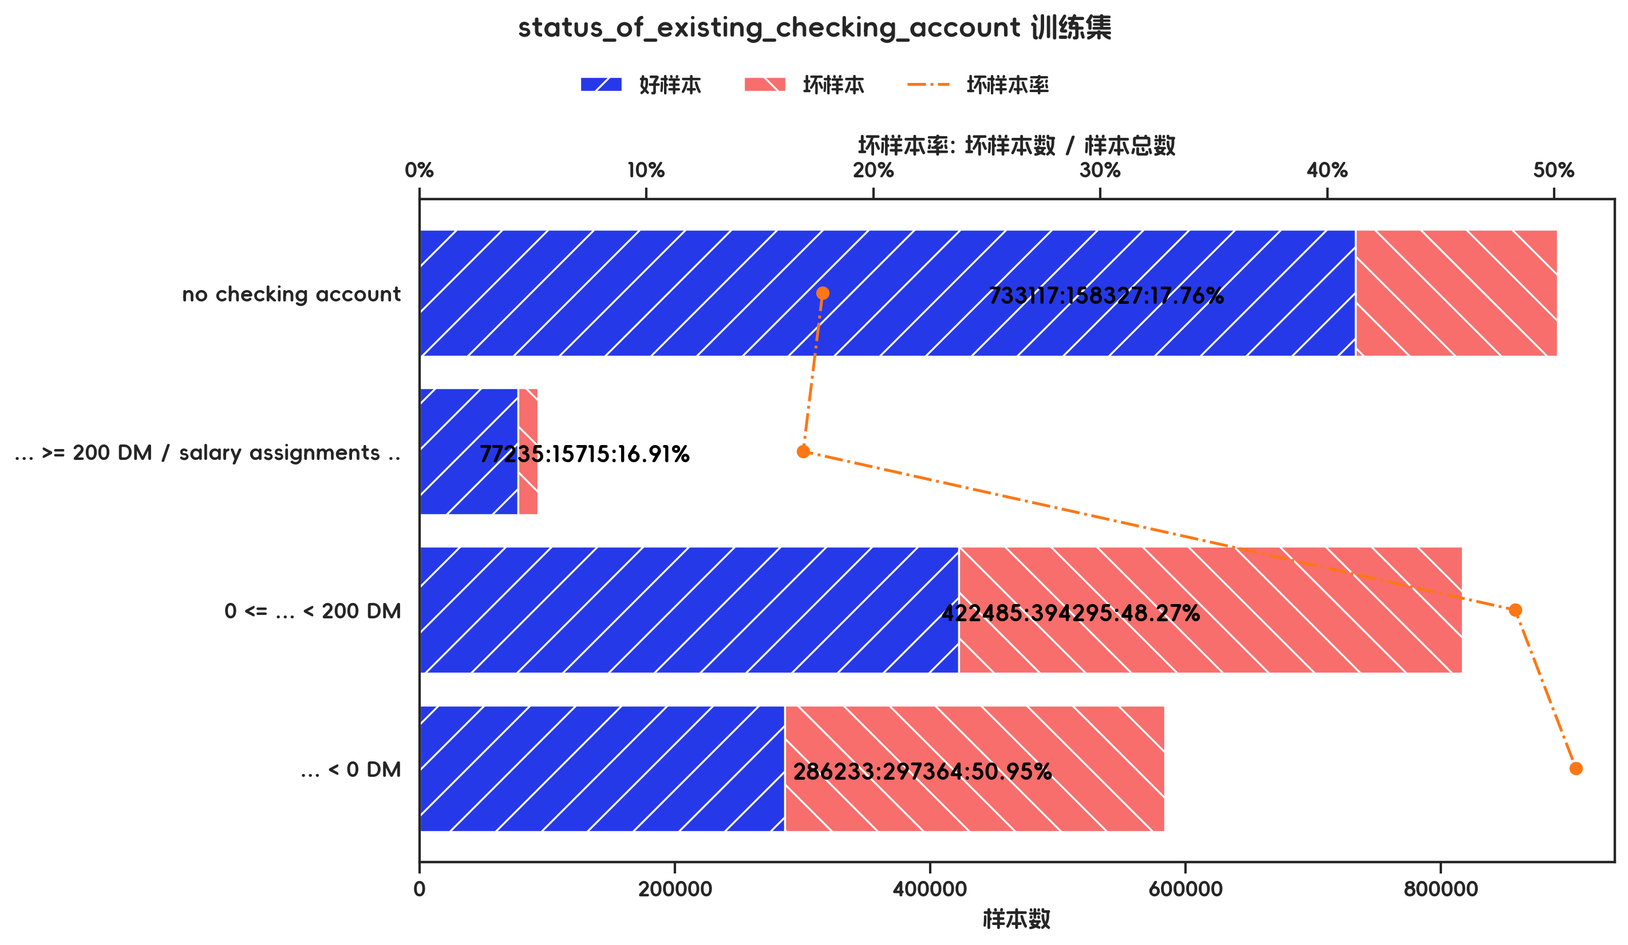
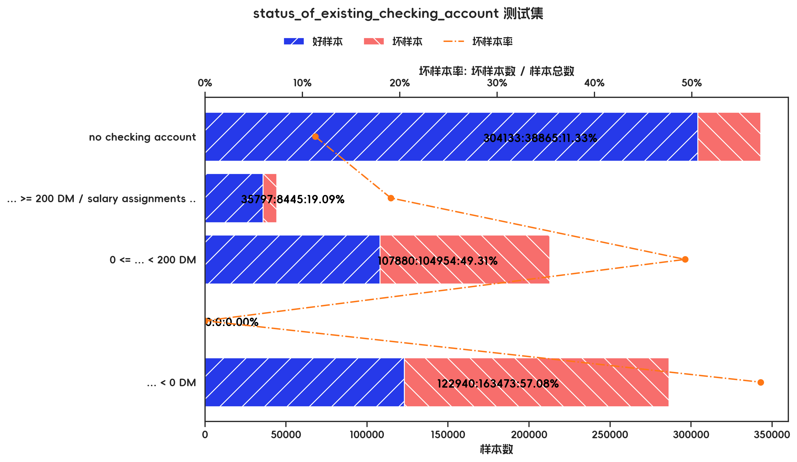

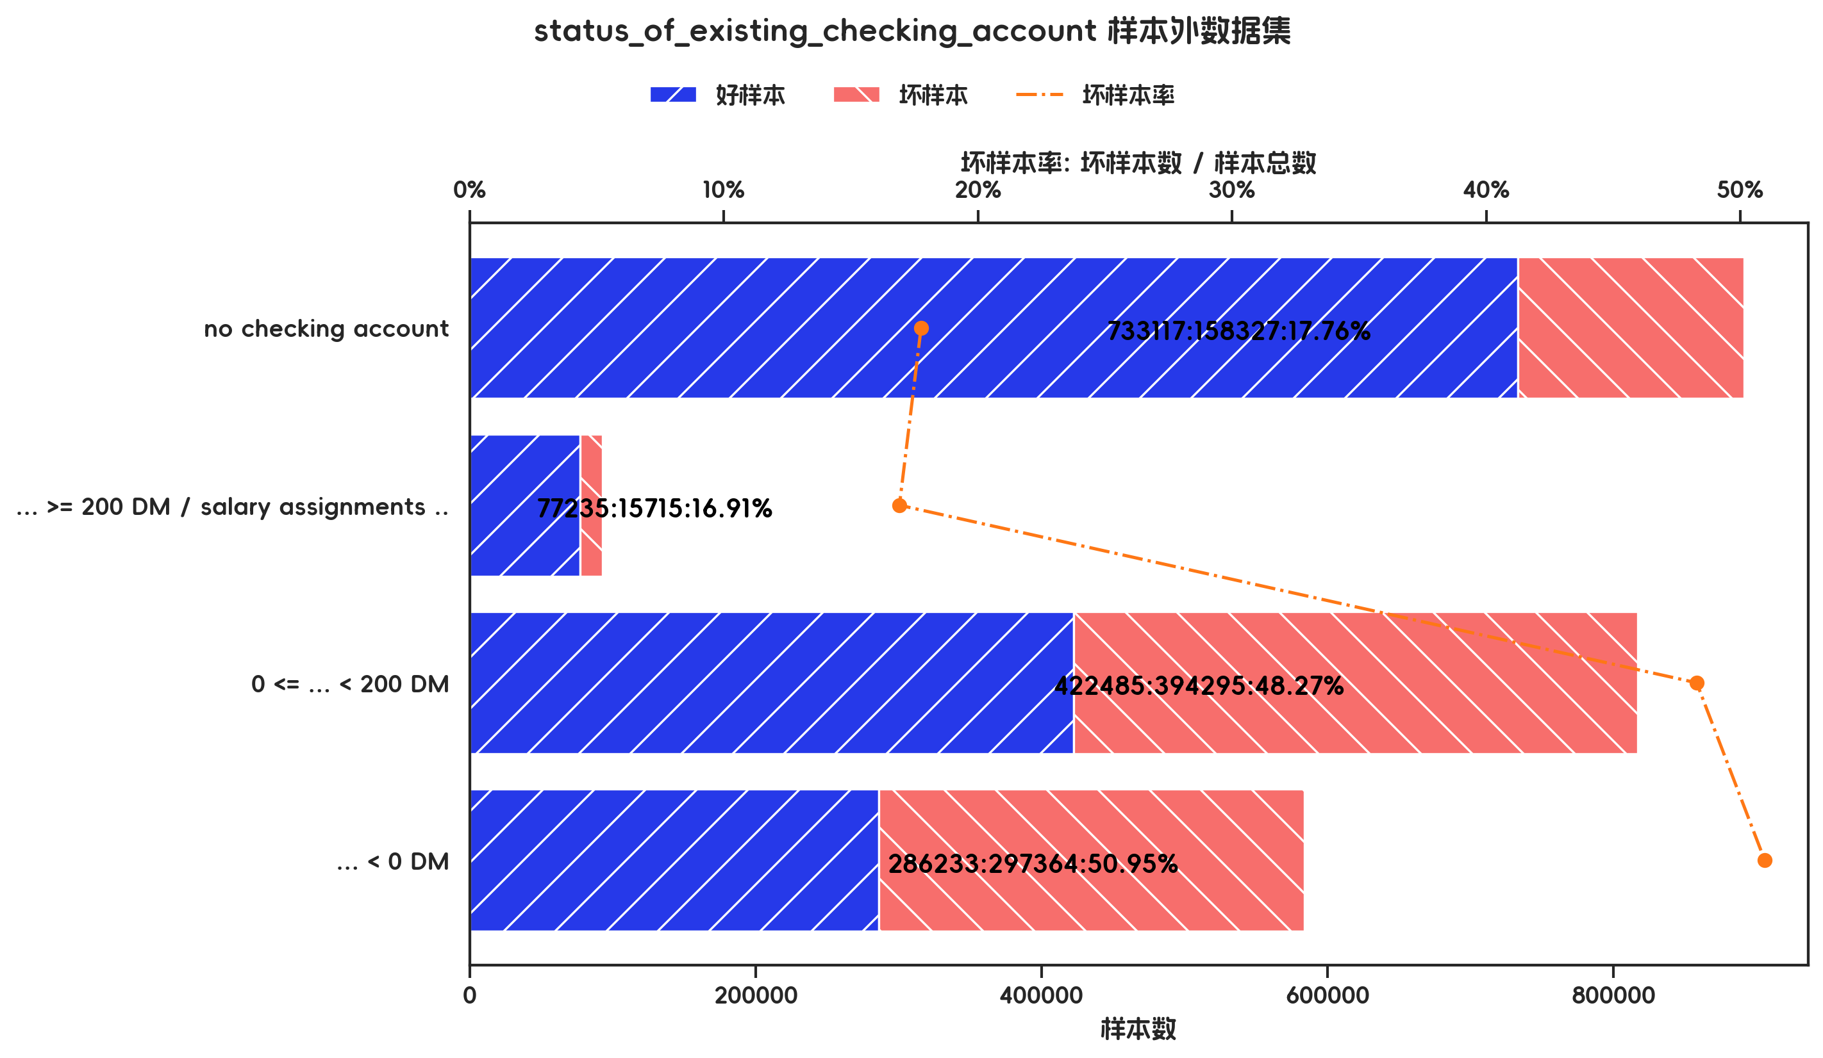

训练集(订单口径) |  |  |  |  |  |  |  |  |  |  |  |  |  |  |  |  |  |  |  | 训练集(金额口径)

指标名称 | 指标含义 | 分箱 | 样本总数 | 样本占比 | 好样本数 | 好样本占比 | 坏样本数 | 坏样本占比 | 坏样本率 | 分档WOE值 | 分档IV值 | 指标IV值 | LIFT值 | 坏账改善 | 累积LIFT值 | 累积坏账改善 | 累积好样本数 | 累积坏样本数 | 分档KS值 | 指标名称 | 指标含义 | 分箱 | 样本总数 | 样本占比 | 好样本数 | 好样本占比 | 坏样本数 | 坏样本占比 | 坏样本率 | 分档WOE值 | 分档IV值 | 指标IV值 | LIFT值 | 坏账改善 | 累积LIFT值 | 累积坏账改善 | 累积好样本数 | 累积坏样本数 | 分档KS值
status_of_existing_checking_account |  | no checking account | 275 | 39.29% | 240 | 48.88% | 35 | 16.75% | 12.73% | 1.0712 | 0.3442 | 0.5873 | 42.63% | -37.12% | 100.00% | 100.00% | 491 | 209 | 0.00% | status_of_existing_checking_account |  | no checking account | 891444 | 37.38% | 733117 | 48.26% | 158327 | 18.29% | 17.76% | 0.9703 | 0.2908 | 0.5051 | 48.93% | -30.49% | 100.00% | 100.00% | 1519070 | 865701 | 0.00%
status_of_existing_checking_account |  | ... >= 200 DM / salary assignments for at least 1 year | 44 | 6.29% | 35 | 7.13% | 9 | 4.31% | 20.45% | 0.504 | 0.0142 | 0.5873 | 68.51% | -2.11% | 137.12% | 57.37% | 251 | 174 | 32.13% | status_of_existing_checking_account |  | ... >= 200 DM / salary assignments for at least 1 year | 92950 | 3.90% | 77235 | 5.08% | 15715 | 1.82% | 16.91% | 1.0299 | 0.0337 | 0.5051 | 46.57% | -2.17% | 130.49% | 51.07% | 785953 | 707374 | 29.97%
status_of_existing_checking_account |  | 0 <= ... < 200 DM | 197 | 28.14% | 121 | 24.64% | 76 | 36.36% | 38.58% | -0.3891 | 0.0456 | 0.5873 | 129.21% | 11.44% | 145.05% | 53.80% | 216 | 165 | 34.96% | status_of_existing_checking_account |  | 0 <= ... < 200 DM | 816780 | 34.25% | 422485 | 27.81% | 394295 | 45.55% | 48.27% | -0.4933 | 0.0875 | 0.5051 | 132.98% | 17.18% | 136.06% | 51.30% | 708718 | 691659 | 33.24%
status_of_existing_checking_account |  | ... < 0 DM | 184 | 26.29% | 95 | 19.35% | 89 | 42.58% | 48.37% | -0.7889 | 0.1833 | 0.5873 | 162.00% | 22.11% | 162.00% | 22.11% | 95 | 89 | 23.24% | status_of_existing_checking_account |  | ... < 0 DM | 583597 | 24.47% | 286233 | 18.84% | 297364 | 34.35% | 50.95% | -0.6005 | 0.0931 | 0.5051 | 140.36% | 13.08% | 140.36% | 13.08% | 286233 | 297364 | 15.51%
status_of_existing_checking_account |  | 合计 | 700 | 100.00% | 491 | 100.00% | 209 | 100.00% | 29.86% |  | 0.5873 | 0.5873 | 100.00% | 100.00% | 100.00% | 100.00% | 491 | 209 | 34.96% | status_of_existing_checking_account |  | 合计 | 2384771 | 100.00% | 1519070 | 100.00% | 865701 | 100.00% | 36.30% |  | 0.5051 | 0.5051 | 100.00% | 100.00% | 100.00% | 100.00% | 1519070 | 865701 | 33.24%

测试集(订单口径) |  |  |  |  |  |  |  |  |  |  |  |  |  |  |  |  |  |  |  | 测试集(金额口径)

指标名称 | 指标含义 | 分箱 | 样本总数 | 样本占比 | 好样本数 | 好样本占比 | 坏样本数 | 坏样本占比 | 坏样本率 | 分档WOE值 | 分档IV值 | 指标IV值 | LIFT值 | 坏账改善 | 累积LIFT值 | 累积坏账改善 | 累积好样本数 | 累积坏样本数 | 分档KS值 | 指标名称 | 指标含义 | 分箱 | 样本总数 | 样本占比 | 好样本数 | 好样本占比 | 坏样本数 | 坏样本占比 | 坏样本率 | 分档WOE值 | 分档IV值 | 指标IV值 | LIFT值 | 坏账改善 | 累积LIFT值 | 累积坏账改善 | 累积好样本数 | 累积坏样本数 | 分档KS值
status_of_existing_checking_account |  | no checking account | 119 | 39.67% | 108 | 51.67% | 11 | 12.09% | 9.24% | 1.4528 | 0.5751 | 0.8853 | 30.47% | -45.71% | 100.00% | 100.00% | 209 | 91 | 0.00% | status_of_existing_checking_account |  | no checking account | 342998 | 38.69% | 304133 | 53.29% | 38865 | 12.31% | 11.33% | 1.4653 | 0.6004 | 0.9772 | 31.81% | -43.03% | 100.00% | 100.00% | 570750 | 315737 | 0.00%
status_of_existing_checking_account |  | ... >= 200 DM / salary assignments for at least 1 year | 19 | 6.33% | 14 | 6.70% | 5 | 5.49% | 26.32% | 0.1981 | 0.0024 | 0.8853 | 86.76% | -0.90% | 145.71% | 69.53% | 101 | 80 | 39.59% | status_of_existing_checking_account |  | ... >= 200 DM / salary assignments for at least 1 year | 44242 | 4.99% | 35797 | 6.27% | 8445 | 2.67% | 19.09% | 0.8522 | 0.0307 | 0.9772 | 53.59% | -2.44% | 143.03% | 68.19% | 266617 | 276872 | 40.98%
status_of_existing_checking_account |  | 0 <= ... < 200 DM | 72 | 24.00% | 43 | 20.57% | 29 | 31.87% | 40.28% | -0.4376 | 0.0494 | 0.8853 | 132.78% | 10.35% | 152.63% | 61.78% | 87 | 75 | 40.79% | status_of_existing_checking_account |  | 0 <= ... < 200 DM | 212834 | 24.01% | 107880 | 18.90% | 104954 | 33.24% | 49.31% | -0.5645 | 0.081 | 0.9772 | 138.45% | 12.15% | 150.96% | 65.70% | 230820 | 268427 | 44.57%
status_of_existing_checking_account |  |  | 0 | 0.00% | 0 | 0.00% | 0 | 0.00% | 0.00% | 0 | 0 | 0.8853 | 0.00% | 0.00% | 0.00% | 0.00% | 0 | 0 | 0.00% | status_of_existing_checking_account |  |  | 0 | 0.00% | 0 | 0.00% | 0 | 0.00% | 0.00% | 0 | 0 | 0.9772 | 0.00% | 0.00% | 0.00% | 0.00% | 0 | 0 | 0.00%
status_of_existing_checking_account |  | ... < 0 DM | 90 | 30.00% | 44 | 21.05% | 46 | 50.55% | 51.11% | -0.8759 | 0.2584 | 0.8853 | 168.50% | 29.36% | 168.50% | 29.36% | 44 | 46 | 29.50% | status_of_existing_checking_account |  | ... < 0 DM | 286413 | 32.31% | 122940 | 21.54% | 163473 | 51.78% | 57.08% | -0.877 | 0.2652 | 0.9772 | 160.25% | 28.76% | 160.25% | 28.76% | 122940 | 163473 | 30.23%
status_of_existing_checking_account |  | 合计 | 300 | 100.00% | 209 | 100.00% | 91 | 100.00% | 30.33% |  | 0.8853 | 0.8853 | 100.00% | 100.00% | 100.00% | 100.00% | 209 | 91 | 40.79% | status_of_existing_checking_account |  | 合计 | 886487 | 100.00% | 570750 | 100.00% | 315737 | 100.00% | 35.62% |  | 0.9772 | 0.9772 | 100.00% | 100.00% | 100.00% | 100.00% | 570750 | 315737 | 44.57%

跨时间验证集(订单口径) |  |  |  |  |  |  |  |  |  |  |  |  |  |  |  |  |  |  |  | 跨时间验证集(金额口径)

指标名称 | 指标含义 | 分箱 | 样本总数 | 样本占比 | 好样本数 | 好样本占比 | 坏样本数 | 坏样本占比 | 坏样本率 | 分档WOE值 | 分档IV值 | 指标IV值 | LIFT值 | 坏账改善 | 累积LIFT值 | 累积坏账改善 | 累积好样本数 | 累积坏样本数 | 分档KS值 | 指标名称 | 指标含义 | 分箱 | 样本总数 | 样本占比 | 好样本数 | 好样本占比 | 坏样本数 | 坏样本占比 | 坏样本率 | 分档WOE值 | 分档IV值 | 指标IV值 | LIFT值 | 坏账改善 | 累积LIFT值 | 累积坏账改善 | 累积好样本数 | 累积坏样本数 | 分档KS值
status_of_existing_checking_account |  | no checking account | 119 | 39.67% | 108 | 51.67% | 11 | 12.09% | 9.24% | 1.4528 | 0.5751 | 0.8853 | 30.47% | -45.71% | 100.00% | 100.00% | 209 | 91 | 0.00% | status_of_existing_checking_account |  | no checking account | 342998 | 38.69% | 304133 | 53.29% | 38865 | 12.31% | 11.33% | 1.4653 | 0.6004 | 0.9772 | 31.81% | -43.03% | 100.00% | 100.00% | 570750 | 315737 | 0.00%
status_of_existing_checking_account |  | ... >= 200 DM / salary assignments for at least 1 year | 19 | 6.33% | 14 | 6.70% | 5 | 5.49% | 26.32% | 0.1981 | 0.0024 | 0.8853 | 86.76% | -0.90% | 145.71% | 69.53% | 101 | 80 | 39.59% | status_of_existing_checking_account |  | ... >= 200 DM / salary assignments for at least 1 year | 44242 | 4.99% | 35797 | 6.27% | 8445 | 2.67% | 19.09% | 0.8522 | 0.0307 | 0.9772 | 53.59% | -2.44% | 143.03% | 68.19% | 266617 | 276872 | 40.98%
status_of_existing_checking_account |  | 0 <= ... < 200 DM | 72 | 24.00% | 43 | 20.57% | 29 | 31.87% | 40.28% | -0.4376 | 0.0494 | 0.8853 | 132.78% | 10.35% | 152.63% | 61.78% | 87 | 75 | 40.79% | status_of_existing_checking_account |  | 0 <= ... < 200 DM | 212834 | 24.01% | 107880 | 18.90% | 104954 | 33.24% | 49.31% | -0.5645 | 0.081 | 0.9772 | 138.45% | 12.15% | 150.96% | 65.70% | 230820 | 268427 | 44.57%
status_of_existing_checking_account |  |  | 0 | 0.00% | 0 | 0.00% | 0 | 0.00% | 0.00% | 0 | 0 | 0.8853 | 0.00% | 0.00% | 0.00% | 0.00% | 0 | 0 | 0.00% | status_of_existing_checking_account |  |  | 0 | 0.00% | 0 | 0.00% | 0 | 0.00% | 0.00% | 0 | 0 | 0.9772 | 0.00% | 0.00% | 0.00% | 0.00% | 0 | 0 | 0.00%
status_of_existing_checking_account |  | ... < 0 DM | 90 | 30.00% | 44 | 21.05% | 46 | 50.55% | 51.11% | -0.8759 | 0.2584 | 0.8853 | 168.50% | 29.36% | 168.50% | 29.36% | 44 | 46 | 29.50% | status_of_existing_checking_account |  | ... < 0 DM | 286413 | 32.31% | 122940 | 21.54% | 163473 | 51.78% | 57.08% | -0.877 | 0.2652 | 0.9772 | 160.25% | 28.76% | 160.25% | 28.76% | 122940 | 163473 | 30.23%
status_of_existing_checking_account |  | 合计 | 300 | 100.00% | 209 | 100.00% | 91 | 100.00% | 30.33% |  | 0.8853 | 0.8853 | 100.00% | 100.00% | 100.00% | 100.00% | 209 | 91 | 40.79% | status_of_existing_checking_account |  | 合计 | 886487 | 100.00% | 570750 | 100.00% | 315737 | 100.00% | 35.62% |  | 0.9772 | 0.9772 | 100.00% | 100.00% | 100.00% | 100.00% | 570750 | 315737 | 44.57%

样本外数据集(订单口径) |  |  |  |  |  |  |  |  |  |  |  |  |  |  |  |  |  |  |  | 样本外数据集(金额口径)

指标名称 | 指标含义 | 分箱 | 样本总数 | 样本占比 | 好样本数 | 好样本占比 | 坏样本数 | 坏样本占比 | 坏样本率 | 分档WOE值 | 分档IV值 | 指标IV值 | LIFT值 | 坏账改善 | 累积LIFT值 | 累积坏账改善 | 累积好样本数 | 累积坏样本数 | 分档KS值 | 指标名称 | 指标含义 | 分箱 | 样本总数 | 样本占比 | 好样本数 | 好样本占比 | 坏样本数 | 坏样本占比 | 坏样本率 | 分档WOE值 | 分档IV值 | 指标IV值 | LIFT值 | 坏账改善 | 累积LIFT值 | 累积坏账改善 | 累积好样本数 | 累积坏样本数 | 分档KS值
status_of_existing_checking_account |  | no checking account | 275 | 39.29% | 240 | 48.88% | 35 | 16.75% | 12.73% | 1.0712 | 0.3442 | 0.5873 | 42.63% | -37.12% | 100.00% | 100.00% | 491 | 209 | 0.00% | status_of_existing_checking_account |  | no checking account | 891444 | 37.38% | 733117 | 48.26% | 158327 | 18.29% | 17.76% | 0.9703 | 0.2908 | 0.5051 | 48.93% | -30.49% | 100.00% | 100.00% | 1519070 | 865701 | 0.00%
status_of_existing_checking_account |  | ... >= 200 DM / salary assignments for at least 1 year | 44 | 6.29% | 35 | 7.13% | 9 | 4.31% | 20.45% | 0.504 | 0.0142 | 0.5873 | 68.51% | -2.11% | 137.12% | 57.37% | 251 | 174 | 32.13% | status_of_existing_checking_account |  | ... >= 200 DM / salary assignments for at least 1 year | 92950 | 3.90% | 77235 | 5.08% | 15715 | 1.82% | 16.91% | 1.0299 | 0.0337 | 0.5051 | 46.57% | -2.17% | 130.49% | 51.07% | 785953 | 707374 | 29.97%
status_of_existing_checking_account |  | 0 <= ... < 200 DM | 197 | 28.14% | 121 | 24.64% | 76 | 36.36% | 38.58% | -0.3891 | 0.0456 | 0.5873 | 129.21% | 11.44% | 145.05% | 53.80% | 216 | 165 | 34.96% | status_of_existing_checking_account |  | 0 <= ... < 200 DM | 816780 | 34.25% | 422485 | 27.81% | 394295 | 45.55% | 48.27% | -0.4933 | 0.0875 | 0.5051 | 132.98% | 17.18% | 136.06% | 51.30% | 708718 | 691659 | 33.24%
status_of_existing_checking_account |  | ... < 0 DM | 184 | 26.29% | 95 | 19.35% | 89 | 42.58% | 48.37% | -0.7889 | 0.1833 | 0.5873 | 162.00% | 22.11% | 162.00% | 22.11% | 95 | 89 | 23.24% | status_of_existing_checking_account |  | ... < 0 DM | 583597 | 24.47% | 286233 | 18.84% | 297364 | 34.35% | 50.95% | -0.6005 | 0.0931 | 0.5051 | 140.36% | 13.08% | 140.36% | 13.08% | 286233 | 297364 | 15.51%
status_of_existing_checking_account |  | 合计 | 700 | 100.00% | 491 | 100.00% | 209 | 100.00% | 29.86% |  | 0.5873 | 0.5873 | 100.00% | 100.00% | 100.00% | 100.00% | 491 | 209 | 34.96% | status_of_existing_checking_account |  | 合计 | 2384771 | 100.00% | 1519070 | 100.00% | 865701 | 100.00% | 36.30% |  | 0.5051 | 0.5051 | 100.00% | 100.00% | 100.00% | 100.00% | 1519070 | 865701 | 33.24%

3.5、credit_history 有效性分析

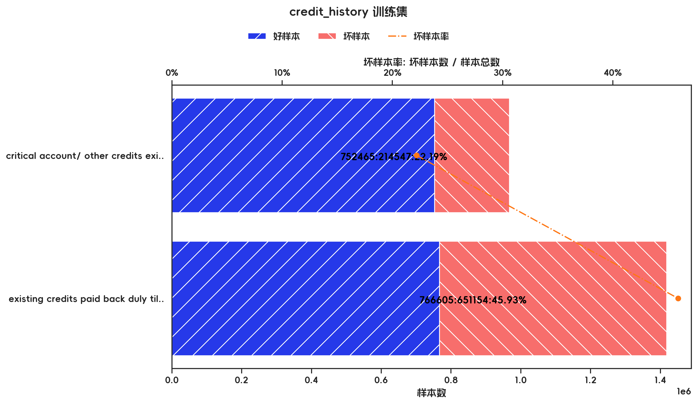
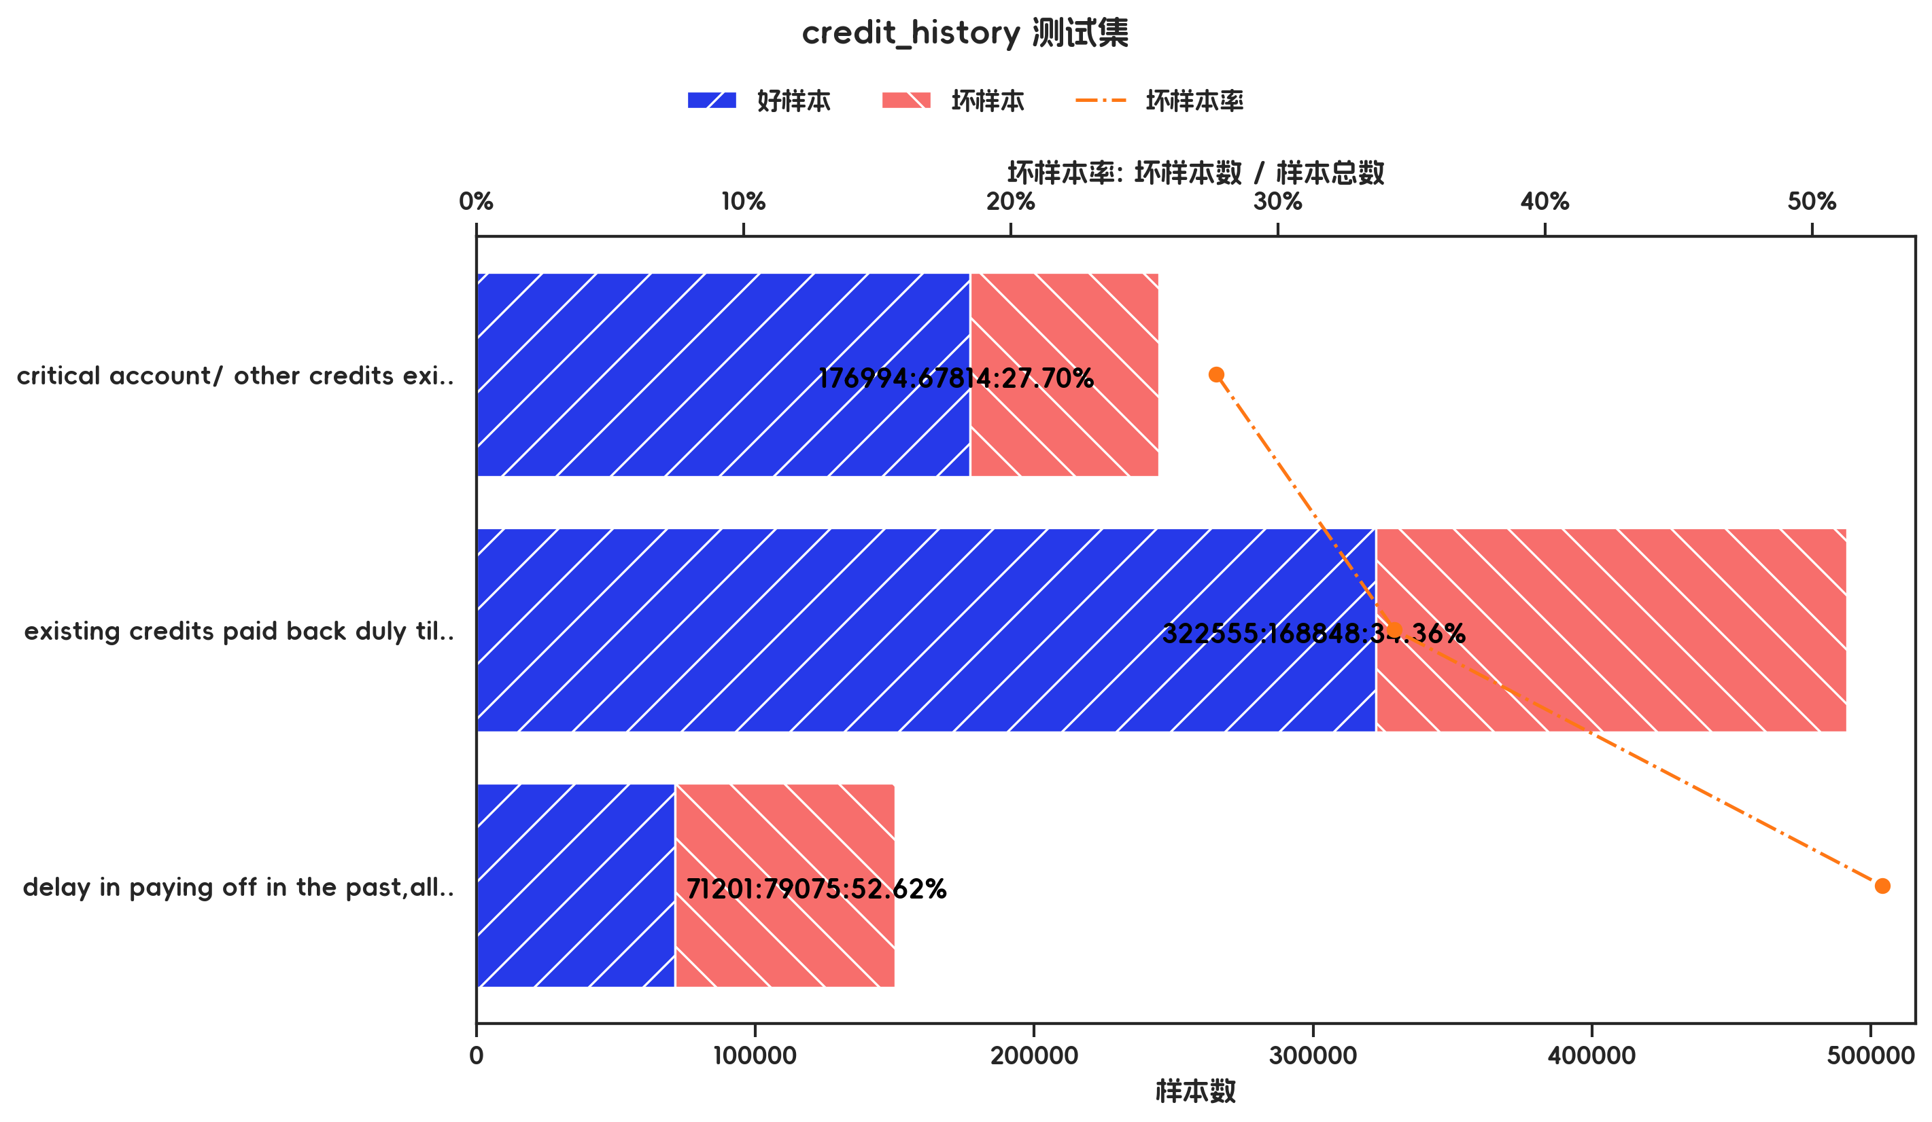

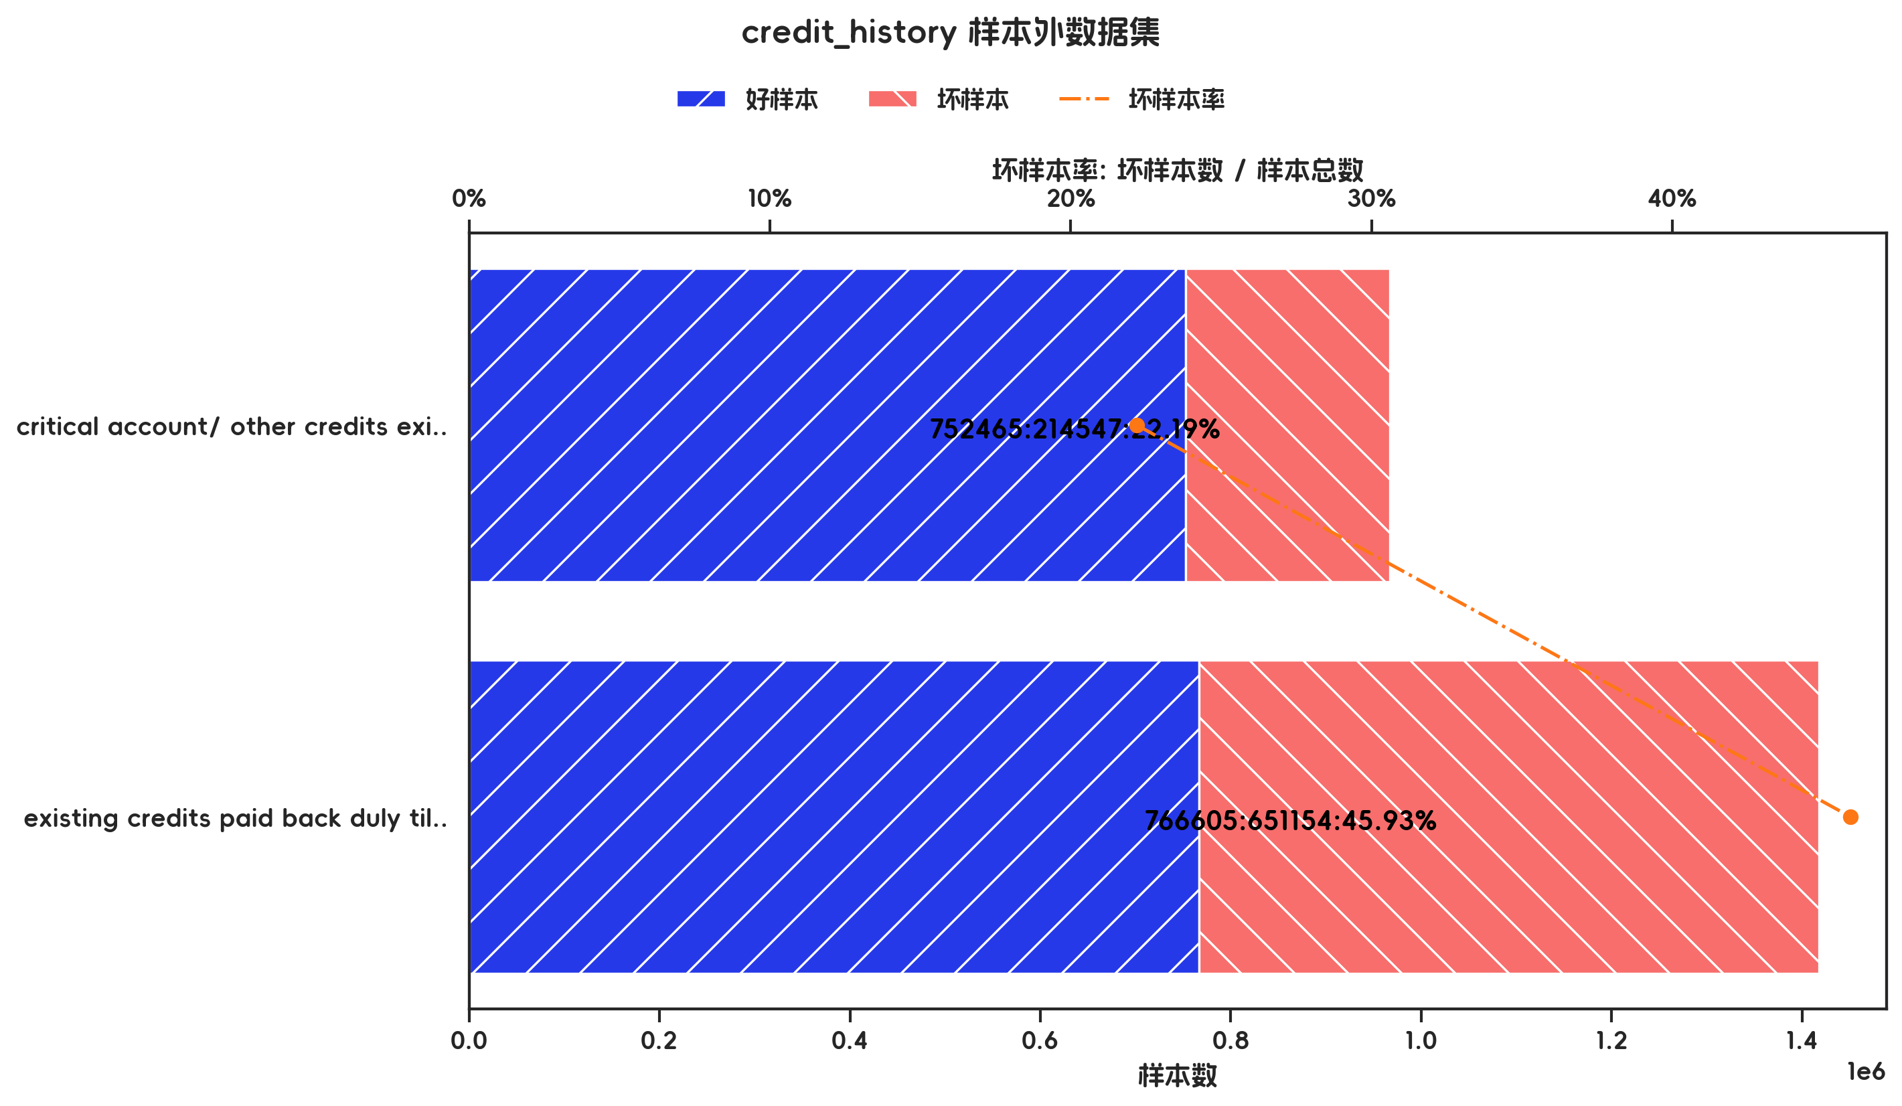

训练集(订单口径) |  |  |  |  |  |  |  |  |  |  |  |  |  |  |  |  |  |  |  | 训练集(金额口径)

指标名称 | 指标含义 | 分箱 | 样本总数 | 样本占比 | 好样本数 | 好样本占比 | 坏样本数 | 坏样本占比 | 坏样本率 | 分档WOE值 | 分档IV值 | 指标IV值 | LIFT值 | 坏账改善 | 累积LIFT值 | 累积坏账改善 | 累积好样本数 | 累积坏样本数 | 分档KS值 | 指标名称 | 指标含义 | 分箱 | 样本总数 | 样本占比 | 好样本数 | 好样本占比 | 坏样本数 | 坏样本占比 | 坏样本率 | 分档WOE值 | 分档IV值 | 指标IV值 | LIFT值 | 坏账改善 | 累积LIFT值 | 累积坏账改善 | 累积好样本数 | 累积坏样本数 | 分档KS值
credit_history |  | critical account/ other credits existing (not at this bank),delay in paying off in the past | 276 | 39.43% | 226 | 46.03% | 50 | 23.92% | 18.12% | 0.6544 | 0.1447 | 0.2205 | 60.68% | -25.60% | 100.00% | 100.00% | 491 | 209 | 0.00% | credit_history |  | critical account/ other credits existing (not at this bank),delay in paying off in the past | 967012 | 40.55% | 752465 | 49.53% | 214547 | 24.78% | 22.19% | 0.6925 | 0.1714 | 0.2702 | 61.12% | -26.52% | 100.00% | 100.00% | 1519070 | 865701 | 0.00%
credit_history |  | existing credits paid back duly till now,all credits at this bank paid back duly,no credits taken/ all credits paid back duly | 424 | 60.57% | 265 | 53.97% | 159 | 76.08% | 37.50% | -0.3433 | 0.0759 | 0.2205 | 125.60% | 39.32% | 125.60% | 39.32% | 265 | 159 | 22.11% | credit_history |  | existing credits paid back duly till now,all credits at this bank paid back duly,no credits taken/ all credits paid back duly | 1417759 | 59.45% | 766605 | 50.47% | 651154 | 75.22% | 45.93% | -0.3991 | 0.0988 | 0.2702 | 126.52% | 38.88% | 126.52% | 38.88% | 766605 | 651154 | 24.75%
credit_history |  | 合计 | 700 | 100.00% | 491 | 100.00% | 209 | 100.00% | 29.86% |  | 0.2205 | 0.2205 | 100.00% | 100.00% | 100.00% | 100.00% | 491 | 209 | 22.11% | credit_history |  | 合计 | 2384771 | 100.00% | 1519070 | 100.00% | 865701 | 100.00% | 36.30% |  | 0.2702 | 0.2702 | 100.00% | 100.00% | 100.00% | 100.00% | 1519070 | 865701 | 24.75%

测试集(订单口径) |  |  |  |  |  |  |  |  |  |  |  |  |  |  |  |  |  |  |  | 测试集(金额口径)

指标名称 | 指标含义 | 分箱 | 样本总数 | 样本占比 | 好样本数 | 好样本占比 | 坏样本数 | 坏样本占比 | 坏样本率 | 分档WOE值 | 分档IV值 | 指标IV值 | LIFT值 | 坏账改善 | 累积LIFT值 | 累积坏账改善 | 累积好样本数 | 累积坏样本数 | 分档KS值 | 指标名称 | 指标含义 | 分箱 | 样本总数 | 样本占比 | 好样本数 | 好样本占比 | 坏样本数 | 坏样本占比 | 坏样本率 | 分档WOE值 | 分档IV值 | 指标IV值 | LIFT值 | 坏账改善 | 累积LIFT值 | 累积坏账改善 | 累积好样本数 | 累积坏样本数 | 分档KS值
credit_history |  | critical account/ other credits existing (not at this bank) | 82 | 27.33% | 64 | 30.62% | 18 | 19.78% | 21.95% | 0.437 | 0.0474 | 0.1793 | 72.37% | -10.39% | 100.00% | 100.00% | 209 | 91 | 0.00% | credit_history |  | critical account/ other credits existing (not at this bank) | 244808 | 27.62% | 176994 | 31.01% | 67814 | 21.48% | 27.70% | 0.3673 | 0.035 | 0.1243 | 77.78% | -8.48% | 100.00% | 100.00% | 570750 | 315737 | 0.00%
credit_history |  | existing credits paid back duly till now | 173 | 57.67% | 123 | 58.85% | 50 | 54.95% | 28.90% | 0.0687 | 0.0027 | 0.1793 | 95.28% | -6.43% | 110.39% | 27.63% | 145 | 73 | 10.84% | credit_history |  | existing credits paid back duly till now | 491403 | 55.43% | 322555 | 56.51% | 168848 | 53.48% | 34.36% | 0.0552 | 0.0017 | 0.1243 | 96.47% | -4.39% | 108.48% | 22.22% | 393756 | 247923 | 9.53%
credit_history |  | delay in paying off in the past,all credits at this bank paid back duly,no credits taken/ all credits paid back duly | 45 | 15.00% | 22 | 10.53% | 23 | 25.27% | 51.11% | -0.8759 | 0.1292 | 0.1793 | 168.50% | 12.09% | 168.50% | 12.09% | 22 | 23 | 14.75% | credit_history |  | delay in paying off in the past,all credits at this bank paid back duly,no credits taken/ all credits paid back duly | 150276 | 16.95% | 71201 | 12.47% | 79075 | 25.04% | 52.62% | -0.6969 | 0.0876 | 0.1243 | 147.74% | 9.74% | 147.74% | 9.74% | 71201 | 79075 | 12.57%
credit_history |  | 合计 | 300 | 100.00% | 209 | 100.00% | 91 | 100.00% | 30.33% |  | 0.1793 | 0.1793 | 100.00% | 100.00% | 100.00% | 100.00% | 209 | 91 | 14.75% | credit_history |  | 合计 | 886487 | 100.00% | 570750 | 100.00% | 315737 | 100.00% | 35.62% |  | 0.1243 | 0.1243 | 100.00% | 100.00% | 100.00% | 100.00% | 570750 | 315737 | 12.57%

跨时间验证集(订单口径) |  |  |  |  |  |  |  |  |  |  |  |  |  |  |  |  |  |  |  | 跨时间验证集(金额口径)

指标名称 | 指标含义 | 分箱 | 样本总数 | 样本占比 | 好样本数 | 好样本占比 | 坏样本数 | 坏样本占比 | 坏样本率 | 分档WOE值 | 分档IV值 | 指标IV值 | LIFT值 | 坏账改善 | 累积LIFT值 | 累积坏账改善 | 累积好样本数 | 累积坏样本数 | 分档KS值 | 指标名称 | 指标含义 | 分箱 | 样本总数 | 样本占比 | 好样本数 | 好样本占比 | 坏样本数 | 坏样本占比 | 坏样本率 | 分档WOE值 | 分档IV值 | 指标IV值 | LIFT值 | 坏账改善 | 累积LIFT值 | 累积坏账改善 | 累积好样本数 | 累积坏样本数 | 分档KS值
credit_history |  | critical account/ other credits existing (not at this bank) | 82 | 27.33% | 64 | 30.62% | 18 | 19.78% | 21.95% | 0.437 | 0.0474 | 0.1793 | 72.37% | -10.39% | 100.00% | 100.00% | 209 | 91 | 0.00% | credit_history |  | critical account/ other credits existing (not at this bank) | 244808 | 27.62% | 176994 | 31.01% | 67814 | 21.48% | 27.70% | 0.3673 | 0.035 | 0.1243 | 77.78% | -8.48% | 100.00% | 100.00% | 570750 | 315737 | 0.00%
credit_history |  | existing credits paid back duly till now | 173 | 57.67% | 123 | 58.85% | 50 | 54.95% | 28.90% | 0.0687 | 0.0027 | 0.1793 | 95.28% | -6.43% | 110.39% | 27.63% | 145 | 73 | 10.84% | credit_history |  | existing credits paid back duly till now | 491403 | 55.43% | 322555 | 56.51% | 168848 | 53.48% | 34.36% | 0.0552 | 0.0017 | 0.1243 | 96.47% | -4.39% | 108.48% | 22.22% | 393756 | 247923 | 9.53%
credit_history |  | delay in paying off in the past,all credits at this bank paid back duly,no credits taken/ all credits paid back duly | 45 | 15.00% | 22 | 10.53% | 23 | 25.27% | 51.11% | -0.8759 | 0.1292 | 0.1793 | 168.50% | 12.09% | 168.50% | 12.09% | 22 | 23 | 14.75% | credit_history |  | delay in paying off in the past,all credits at this bank paid back duly,no credits taken/ all credits paid back duly | 150276 | 16.95% | 71201 | 12.47% | 79075 | 25.04% | 52.62% | -0.6969 | 0.0876 | 0.1243 | 147.74% | 9.74% | 147.74% | 9.74% | 71201 | 79075 | 12.57%
credit_history |  | 合计 | 300 | 100.00% | 209 | 100.00% | 91 | 100.00% | 30.33% |  | 0.1793 | 0.1793 | 100.00% | 100.00% | 100.00% | 100.00% | 209 | 91 | 14.75% | credit_history |  | 合计 | 886487 | 100.00% | 570750 | 100.00% | 315737 | 100.00% | 35.62% |  | 0.1243 | 0.1243 | 100.00% | 100.00% | 100.00% | 100.00% | 570750 | 315737 | 12.57%

样本外数据集(订单口径) |  |  |  |  |  |  |  |  |  |  |  |  |  |  |  |  |  |  |  | 样本外数据集(金额口径)

指标名称 | 指标含义 | 分箱 | 样本总数 | 样本占比 | 好样本数 | 好样本占比 | 坏样本数 | 坏样本占比 | 坏样本率 | 分档WOE值 | 分档IV值 | 指标IV值 | LIFT值 | 坏账改善 | 累积LIFT值 | 累积坏账改善 | 累积好样本数 | 累积坏样本数 | 分档KS值 | 指标名称 | 指标含义 | 分箱 | 样本总数 | 样本占比 | 好样本数 | 好样本占比 | 坏样本数 | 坏样本占比 | 坏样本率 | 分档WOE值 | 分档IV值 | 指标IV值 | LIFT值 | 坏账改善 | 累积LIFT值 | 累积坏账改善 | 累积好样本数 | 累积坏样本数 | 分档KS值
credit_history |  | critical account/ other credits existing (not at this bank),delay in paying off in the past | 276 | 39.43% | 226 | 46.03% | 50 | 23.92% | 18.12% | 0.6544 | 0.1447 | 0.2205 | 60.68% | -25.60% | 100.00% | 100.00% | 491 | 209 | 0.00% | credit_history |  | critical account/ other credits existing (not at this bank),delay in paying off in the past | 967012 | 40.55% | 752465 | 49.53% | 214547 | 24.78% | 22.19% | 0.6925 | 0.1714 | 0.2702 | 61.12% | -26.52% | 100.00% | 100.00% | 1519070 | 865701 | 0.00%
credit_history |  | existing credits paid back duly till now,all credits at this bank paid back duly,no credits taken/ all credits paid back duly | 424 | 60.57% | 265 | 53.97% | 159 | 76.08% | 37.50% | -0.3433 | 0.0759 | 0.2205 | 125.60% | 39.32% | 125.60% | 39.32% | 265 | 159 | 22.11% | credit_history |  | existing credits paid back duly till now,all credits at this bank paid back duly,no credits taken/ all credits paid back duly | 1417759 | 59.45% | 766605 | 50.47% | 651154 | 75.22% | 45.93% | -0.3991 | 0.0988 | 0.2702 | 126.52% | 38.88% | 126.52% | 38.88% | 766605 | 651154 | 24.75%
credit_history |  | 合计 | 700 | 100.00% | 491 | 100.00% | 209 | 100.00% | 29.86% |  | 0.2205 | 0.2205 | 100.00% | 100.00% | 100.00% | 100.00% | 491 | 209 | 22.11% | credit_history |  | 合计 | 2384771 | 100.00% | 1519070 | 100.00% | 865701 | 100.00% | 36.30% |  | 0.2702 | 0.2702 | 100.00% | 100.00% | 100.00% | 100.00% | 1519070 | 865701 | 24.75%

3.6、property 有效性分析

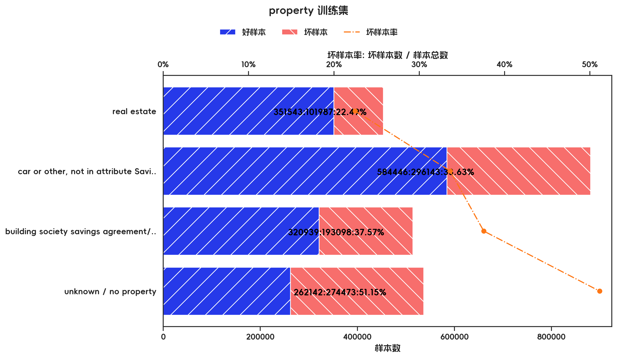
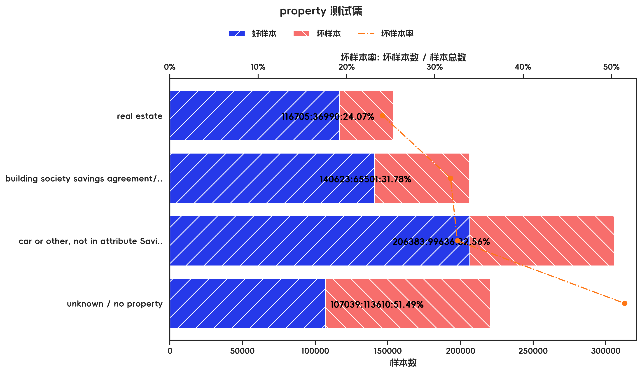

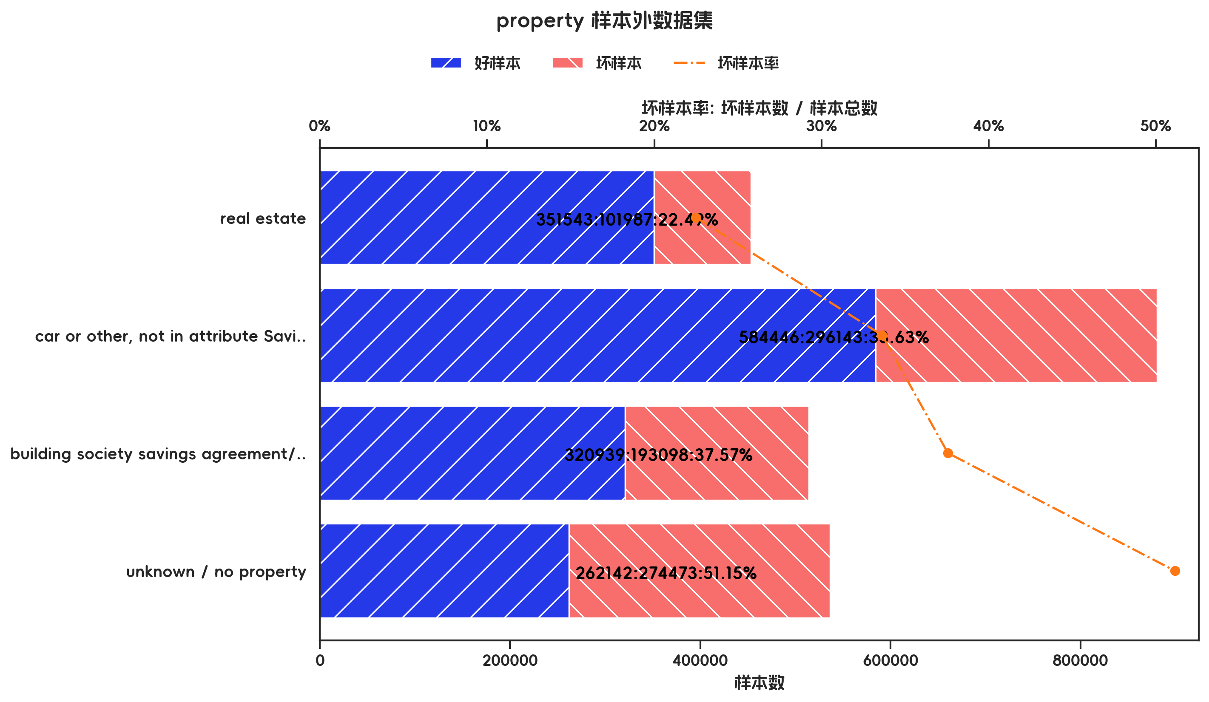

训练集(订单口径) |  |  |  |  |  |  |  |  |  |  |  |  |  |  |  |  |  |  |  | 训练集(金额口径)

指标名称 | 指标含义 | 分箱 | 样本总数 | 样本占比 | 好样本数 | 好样本占比 | 坏样本数 | 坏样本占比 | 坏样本率 | 分档WOE值 | 分档IV值 | 指标IV值 | LIFT值 | 坏账改善 | 累积LIFT值 | 累积坏账改善 | 累积好样本数 | 累积坏样本数 | 分档KS值 | 指标名称 | 指标含义 | 分箱 | 样本总数 | 样本占比 | 好样本数 | 好样本占比 | 坏样本数 | 坏样本占比 | 坏样本率 | 分档WOE值 | 分档IV值 | 指标IV值 | LIFT值 | 坏账改善 | 累积LIFT值 | 累积坏账改善 | 累积好样本数 | 累积坏样本数 | 分档KS值
property |  | real estate | 197 | 28.14% | 158 | 32.18% | 39 | 18.66% | 19.80% | 0.5449 | 0.0737 | 0.1458 | 66.31% | -13.20% | 100.00% | 100.00% | 491 | 209 | 0.00% | property |  | real estate | 453530 | 19.02% | 351543 | 23.14% | 101987 | 11.78% | 22.49% | 0.6752 | 0.0767 | 0.1702 | 61.95% | -8.94% | 100.00% | 100.00% | 1519070 | 865701 | 0.00%
property |  | car or other, not in attribute Savings account/bonds | 234 | 33.43% | 162 | 32.99% | 72 | 34.45% | 30.77% | -0.0432 | 0.0006 | 0.1458 | 103.05% | 1.53% | 113.20% | 33.69% | 333 | 170 | 13.52% | property |  | car or other, not in attribute Savings account/bonds | 880589 | 36.93% | 584446 | 38.47% | 296143 | 34.21% | 33.63% | 0.1175 | 0.005 | 0.1702 | 92.64% | -4.31% | 108.94% | 38.05% | 1167527 | 763714 | 11.36%
property |  | building society savings agreement/ life insurance | 162 | 23.14% | 112 | 22.81% | 50 | 23.92% | 30.86% | -0.0476 | 0.0005 | 0.1458 | 103.37% | 1.02% | 122.02% | 13.74% | 171 | 98 | 12.06% | property |  | building society savings agreement/ life insurance | 514037 | 21.55% | 320939 | 21.13% | 193098 | 22.31% | 37.57% | -0.0543 | 0.0006 | 0.1702 | 103.48% | 0.96% | 122.59% | 17.79% | 583081 | 467571 | 15.63%
property |  | unknown / no property | 107 | 15.29% | 59 | 12.02% | 48 | 22.97% | 44.86% | -0.6478 | 0.0709 | 0.1458 | 150.25% | 9.07% | 150.25% | 9.07% | 59 | 48 | 10.95% | property |  | unknown / no property | 536615 | 22.50% | 262142 | 17.26% | 274473 | 31.71% | 51.15% | -0.6083 | 0.0879 | 0.1702 | 140.90% | 11.88% | 140.90% | 11.88% | 262142 | 274473 | 14.45%
property |  | 合计 | 700 | 100.00% | 491 | 100.00% | 209 | 100.00% | 29.86% |  | 0.1458 | 0.1458 | 100.00% | 100.00% | 100.00% | 100.00% | 491 | 209 | 13.52% | property |  | 合计 | 2384771 | 100.00% | 1519070 | 100.00% | 865701 | 100.00% | 36.30% |  | 0.1702 | 0.1702 | 100.00% | 100.00% | 100.00% | 100.00% | 1519070 | 865701 | 15.63%

测试集(订单口径) |  |  |  |  |  |  |  |  |  |  |  |  |  |  |  |  |  |  |  | 测试集(金额口径)

指标名称 | 指标含义 | 分箱 | 样本总数 | 样本占比 | 好样本数 | 好样本占比 | 坏样本数 | 坏样本占比 | 坏样本率 | 分档WOE值 | 分档IV值 | 指标IV值 | LIFT值 | 坏账改善 | 累积LIFT值 | 累积坏账改善 | 累积好样本数 | 累积坏样本数 | 分档KS值 | 指标名称 | 指标含义 | 分箱 | 样本总数 | 样本占比 | 好样本数 | 好样本占比 | 坏样本数 | 坏样本占比 | 坏样本率 | 分档WOE值 | 分档IV值 | 指标IV值 | LIFT值 | 坏账改善 | 累积LIFT值 | 累积坏账改善 | 累积好样本数 | 累积坏样本数 | 分档KS值
property |  | real estate | 85 | 28.33% | 64 | 30.62% | 21 | 23.08% | 24.71% | 0.2829 | 0.0213 | 0.0547 | 81.45% | -7.33% | 100.00% | 100.00% | 209 | 91 | 0.00% | property |  | real estate | 153695 | 17.34% | 116705 | 20.45% | 36990 | 11.72% | 24.07% | 0.557 | 0.0486 | 0.1739 | 67.57% | -6.80% | 100.00% | 100.00% | 570750 | 315737 | 0.00%
property |  | building society savings agreement/ life insurance | 70 | 23.33% | 49 | 23.44% | 21 | 23.08% | 30.00% | 0.0158 | 0.0001 | 0.0547 | 98.90% | -0.33% | 107.33% | 18.55% | 145 | 70 | 7.55% | property |  | building society savings agreement/ life insurance | 206124 | 23.25% | 140623 | 24.64% | 65501 | 20.75% | 31.78% | 0.172 | 0.0067 | 0.1739 | 89.22% | -3.27% | 106.80% | 32.43% | 454045 | 278747 | 8.73%
property |  | car or other, not in attribute Savings account/bonds | 98 | 32.67% | 68 | 32.54% | 30 | 32.97% | 30.61% | -0.0132 | 0.0001 | 0.0547 | 100.92% | 0.45% | 111.41% | 10.67% | 96 | 49 | 7.91% | property |  | car or other, not in attribute Savings account/bonds | 306019 | 34.52% | 206383 | 36.16% | 99636 | 31.56% | 32.56% | 0.1362 | 0.0063 | 0.1739 | 91.41% | -4.53% | 113.68% | 20.03% | 313422 | 213246 | 12.63%
property |  | unknown / no property | 47 | 15.67% | 28 | 13.40% | 19 | 20.88% | 40.43% | -0.4437 | 0.0332 | 0.0547 | 133.27% | 6.18% | 133.27% | 6.18% | 28 | 19 | 7.48% | property |  | unknown / no property | 220649 | 24.89% | 107039 | 18.75% | 113610 | 35.98% | 51.49% | -0.6516 | 0.1123 | 0.1739 | 144.56% | 14.77% | 144.56% | 14.77% | 107039 | 113610 | 17.23%
property |  | 合计 | 300 | 100.00% | 209 | 100.00% | 91 | 100.00% | 30.33% |  | 0.0547 | 0.0547 | 100.00% | 100.00% | 100.00% | 100.00% | 209 | 91 | 7.91% | property |  | 合计 | 886487 | 100.00% | 570750 | 100.00% | 315737 | 100.00% | 35.62% |  | 0.1739 | 0.1739 | 100.00% | 100.00% | 100.00% | 100.00% | 570750 | 315737 | 17.23%

跨时间验证集(订单口径) |  |  |  |  |  |  |  |  |  |  |  |  |  |  |  |  |  |  |  | 跨时间验证集(金额口径)

指标名称 | 指标含义 | 分箱 | 样本总数 | 样本占比 | 好样本数 | 好样本占比 | 坏样本数 | 坏样本占比 | 坏样本率 | 分档WOE值 | 分档IV值 | 指标IV值 | LIFT值 | 坏账改善 | 累积LIFT值 | 累积坏账改善 | 累积好样本数 | 累积坏样本数 | 分档KS值 | 指标名称 | 指标含义 | 分箱 | 样本总数 | 样本占比 | 好样本数 | 好样本占比 | 坏样本数 | 坏样本占比 | 坏样本率 | 分档WOE值 | 分档IV值 | 指标IV值 | LIFT值 | 坏账改善 | 累积LIFT值 | 累积坏账改善 | 累积好样本数 | 累积坏样本数 | 分档KS值
property |  | real estate | 85 | 28.33% | 64 | 30.62% | 21 | 23.08% | 24.71% | 0.2829 | 0.0213 | 0.0547 | 81.45% | -7.33% | 100.00% | 100.00% | 209 | 91 | 0.00% | property |  | real estate | 153695 | 17.34% | 116705 | 20.45% | 36990 | 11.72% | 24.07% | 0.557 | 0.0486 | 0.1739 | 67.57% | -6.80% | 100.00% | 100.00% | 570750 | 315737 | 0.00%
property |  | building society savings agreement/ life insurance | 70 | 23.33% | 49 | 23.44% | 21 | 23.08% | 30.00% | 0.0158 | 0.0001 | 0.0547 | 98.90% | -0.33% | 107.33% | 18.55% | 145 | 70 | 7.55% | property |  | building society savings agreement/ life insurance | 206124 | 23.25% | 140623 | 24.64% | 65501 | 20.75% | 31.78% | 0.172 | 0.0067 | 0.1739 | 89.22% | -3.27% | 106.80% | 32.43% | 454045 | 278747 | 8.73%
property |  | car or other, not in attribute Savings account/bonds | 98 | 32.67% | 68 | 32.54% | 30 | 32.97% | 30.61% | -0.0132 | 0.0001 | 0.0547 | 100.92% | 0.45% | 111.41% | 10.67% | 96 | 49 | 7.91% | property |  | car or other, not in attribute Savings account/bonds | 306019 | 34.52% | 206383 | 36.16% | 99636 | 31.56% | 32.56% | 0.1362 | 0.0063 | 0.1739 | 91.41% | -4.53% | 113.68% | 20.03% | 313422 | 213246 | 12.63%
property |  | unknown / no property | 47 | 15.67% | 28 | 13.40% | 19 | 20.88% | 40.43% | -0.4437 | 0.0332 | 0.0547 | 133.27% | 6.18% | 133.27% | 6.18% | 28 | 19 | 7.48% | property |  | unknown / no property | 220649 | 24.89% | 107039 | 18.75% | 113610 | 35.98% | 51.49% | -0.6516 | 0.1123 | 0.1739 | 144.56% | 14.77% | 144.56% | 14.77% | 107039 | 113610 | 17.23%
property |  | 合计 | 300 | 100.00% | 209 | 100.00% | 91 | 100.00% | 30.33% |  | 0.0547 | 0.0547 | 100.00% | 100.00% | 100.00% | 100.00% | 209 | 91 | 7.91% | property |  | 合计 | 886487 | 100.00% | 570750 | 100.00% | 315737 | 100.00% | 35.62% |  | 0.1739 | 0.1739 | 100.00% | 100.00% | 100.00% | 100.00% | 570750 | 315737 | 17.23%

样本外数据集(订单口径) |  |  |  |  |  |  |  |  |  |  |  |  |  |  |  |  |  |  |  | 样本外数据集(金额口径)

指标名称 | 指标含义 | 分箱 | 样本总数 | 样本占比 | 好样本数 | 好样本占比 | 坏样本数 | 坏样本占比 | 坏样本率 | 分档WOE值 | 分档IV值 | 指标IV值 | LIFT值 | 坏账改善 | 累积LIFT值 | 累积坏账改善 | 累积好样本数 | 累积坏样本数 | 分档KS值 | 指标名称 | 指标含义 | 分箱 | 样本总数 | 样本占比 | 好样本数 | 好样本占比 | 坏样本数 | 坏样本占比 | 坏样本率 | 分档WOE值 | 分档IV值 | 指标IV值 | LIFT值 | 坏账改善 | 累积LIFT值 | 累积坏账改善 | 累积好样本数 | 累积坏样本数 | 分档KS值
property |  | real estate | 197 | 28.14% | 158 | 32.18% | 39 | 18.66% | 19.80% | 0.5449 | 0.0737 | 0.1458 | 66.31% | -13.20% | 100.00% | 100.00% | 491 | 209 | 0.00% | property |  | real estate | 453530 | 19.02% | 351543 | 23.14% | 101987 | 11.78% | 22.49% | 0.6752 | 0.0767 | 0.1702 | 61.95% | -8.94% | 100.00% | 100.00% | 1519070 | 865701 | 0.00%
property |  | car or other, not in attribute Savings account/bonds | 234 | 33.43% | 162 | 32.99% | 72 | 34.45% | 30.77% | -0.0432 | 0.0006 | 0.1458 | 103.05% | 1.53% | 113.20% | 33.69% | 333 | 170 | 13.52% | property |  | car or other, not in attribute Savings account/bonds | 880589 | 36.93% | 584446 | 38.47% | 296143 | 34.21% | 33.63% | 0.1175 | 0.005 | 0.1702 | 92.64% | -4.31% | 108.94% | 38.05% | 1167527 | 763714 | 11.36%
property |  | building society savings agreement/ life insurance | 162 | 23.14% | 112 | 22.81% | 50 | 23.92% | 30.86% | -0.0476 | 0.0005 | 0.1458 | 103.37% | 1.02% | 122.02% | 13.74% | 171 | 98 | 12.06% | property |  | building society savings agreement/ life insurance | 514037 | 21.55% | 320939 | 21.13% | 193098 | 22.31% | 37.57% | -0.0543 | 0.0006 | 0.1702 | 103.48% | 0.96% | 122.59% | 17.79% | 583081 | 467571 | 15.63%
property |  | unknown / no property | 107 | 15.29% | 59 | 12.02% | 48 | 22.97% | 44.86% | -0.6478 | 0.0709 | 0.1458 | 150.25% | 9.07% | 150.25% | 9.07% | 59 | 48 | 10.95% | property |  | unknown / no property | 536615 | 22.50% | 262142 | 17.26% | 274473 | 31.71% | 51.15% | -0.6083 | 0.0879 | 0.1702 | 140.90% | 11.88% | 140.90% | 11.88% | 262142 | 274473 | 14.45%
property |  | 合计 | 700 | 100.00% | 491 | 100.00% | 209 | 100.00% | 29.86% |  | 0.1458 | 0.1458 | 100.00% | 100.00% | 100.00% | 100.00% | 491 | 209 | 13.52% | property |  | 合计 | 2384771 | 100.00% | 1519070 | 100.00% | 865701 | 100.00% | 36.30% |  | 0.1702 | 0.1702 | 100.00% | 100.00% | 100.00% | 100.00% | 1519070 | 865701 | 15.63%

3.7、housing 有效性分析

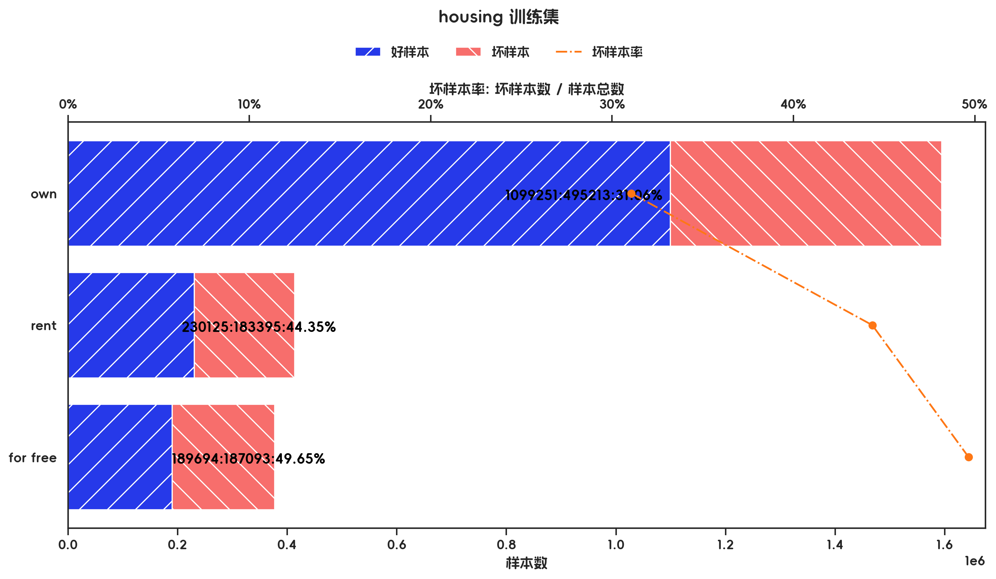
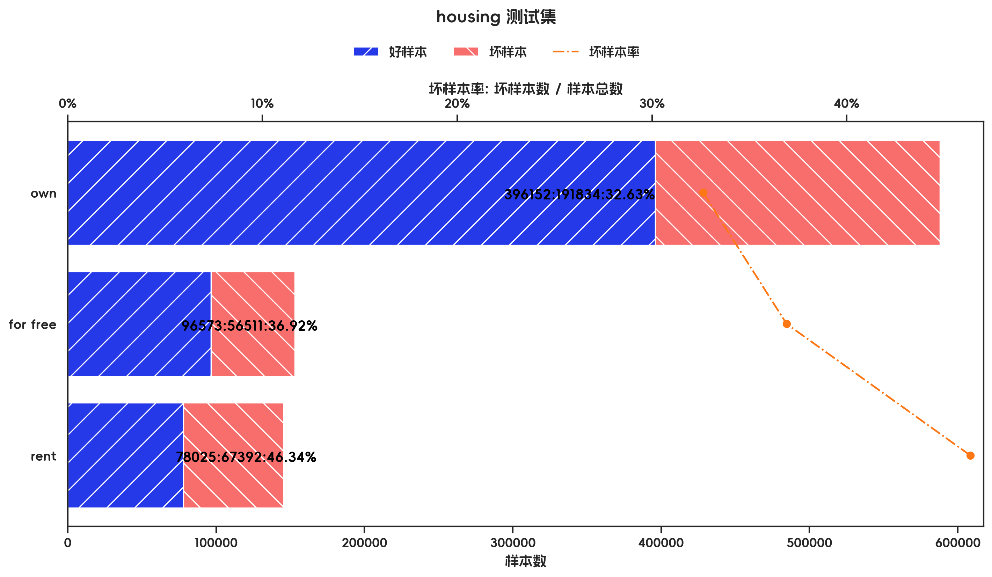



训练集(订单口径) |  |  |  |  |  |  |  |  |  |  |  |  |  |  |  |  |  |  |  | 训练集(金额口径)

指标名称 | 指标含义 | 分箱 | 样本总数 | 样本占比 | 好样本数 | 好样本占比 | 坏样本数 | 坏样本占比 | 坏样本率 | 分档WOE值 | 分档IV值 | 指标IV值 | LIFT值 | 坏账改善 | 累积LIFT值 | 累积坏账改善 | 累积好样本数 | 累积坏样本数 | 分档KS值 | 指标名称 | 指标含义 | 分箱 | 样本总数 | 样本占比 | 好样本数 | 好样本占比 | 坏样本数 | 坏样本占比 | 坏样本率 | 分档WOE值 | 分档IV值 | 指标IV值 | LIFT值 | 坏账改善 | 累积LIFT值 | 累积坏账改善 | 累积好样本数 | 累积坏样本数 | 分档KS值
housing |  | own | 502 | 71.71% | 374 | 76.17% | 128 | 61.24% | 25.50% | 0.2181 | 0.0326 | 0.11 | 85.40% | -37.02% | 100.00% | 100.00% | 491 | 209 | 0.00% | housing |  | own | 1594464 | 66.86% | 1099251 | 72.36% | 495213 | 57.20% | 31.06% | 0.2351 | 0.0356 | 0.1059 | 85.56% | -29.14% | 100.00% | 100.00% | 1519070 | 865701 | 0.00%
housing |  | rent | 122 | 17.43% | 75 | 15.27% | 47 | 22.49% | 38.52% | -0.3868 | 0.0279 | 0.11 | 129.03% | 6.13% | 137.02% | 14.60% | 117 | 81 | 14.93% | housing |  | rent | 413520 | 17.34% | 230125 | 15.15% | 183395 | 21.18% | 44.35% | -0.3353 | 0.0202 | 0.1059 | 122.17% | 4.65% | 129.14% | 14.44% | 419819 | 370488 | 15.16%
housing |  | for free | 76 | 10.86% | 42 | 8.55% | 34 | 16.27% | 44.74% | -0.6428 | 0.0496 | 0.11 | 149.84% | 6.07% | 149.84% | 6.07% | 42 | 34 | 7.71% | housing |  | for free | 376787 | 15.80% | 189694 | 12.49% | 187093 | 21.61% | 49.65% | -0.5485 | 0.05 | 0.1059 | 136.79% | 6.90% | 136.79% | 6.90% | 189694 | 187093 | 9.12%
housing |  | 合计 | 700 | 100.00% | 491 | 100.00% | 209 | 100.00% | 29.86% |  | 0.11 | 0.11 | 100.00% | 100.00% | 100.00% | 100.00% | 491 | 209 | 14.93% | housing |  | 合计 | 2384771 | 100.00% | 1519070 | 100.00% | 865701 | 100.00% | 36.30% |  | 0.1059 | 0.1059 | 100.00% | 100.00% | 100.00% | 100.00% | 1519070 | 865701 | 15.16%

测试集(订单口径) |  |  |  |  |  |  |  |  |  |  |  |  |  |  |  |  |  |  |  | 测试集(金额口径)

指标名称 | 指标含义 | 分箱 | 样本总数 | 样本占比 | 好样本数 | 好样本占比 | 坏样本数 | 坏样本占比 | 坏样本率 | 分档WOE值 | 分档IV值 | 指标IV值 | LIFT值 | 坏账改善 | 累积LIFT值 | 累积坏账改善 | 累积好样本数 | 累积坏样本数 | 分档KS值 | 指标名称 | 指标含义 | 分箱 | 样本总数 | 样本占比 | 好样本数 | 好样本占比 | 坏样本数 | 坏样本占比 | 坏样本率 | 分档WOE值 | 分档IV值 | 指标IV值 | LIFT值 | 坏账改善 | 累积LIFT值 | 累积坏账改善 | 累积好样本数 | 累积坏样本数 | 分档KS值
housing |  | own | 211 | 70.33% | 153 | 73.21% | 58 | 63.74% | 27.49% | 0.1385 | 0.0131 | 0.053 | 90.62% | -22.24% | 100.00% | 100.00% | 209 | 91 | 0.00% | housing |  | own | 587986 | 66.33% | 396152 | 69.41% | 191834 | 60.76% | 32.63% | 0.1331 | 0.0115 | 0.0463 | 91.60% | -16.54% | 100.00% | 100.00% | 570750 | 315737 | 0.00%
housing |  | for free | 32 | 10.67% | 22 | 10.53% | 10 | 10.99% | 31.25% | -0.043 | 0.0002 | 0.053 | 103.02% | 0.36% | 122.24% | 9.38% | 56 | 33 | 9.47% | housing |  | for free | 153084 | 17.27% | 96573 | 16.92% | 56511 | 17.90% | 36.92% | -0.0562 | 0.0005 | 0.0463 | 103.65% | 0.76% | 116.54% | 8.40% | 174598 | 123903 | 8.65%
housing |  | rent | 57 | 19.00% | 34 | 16.27% | 23 | 25.27% | 40.35% | -0.4406 | 0.0397 | 0.053 | 133.02% | 7.75% | 133.02% | 7.75% | 34 | 23 | 9.01% | housing |  | rent | 145417 | 16.40% | 78025 | 13.67% | 67392 | 21.34% | 46.34% | -0.4455 | 0.0342 | 0.0463 | 130.12% | 5.91% | 130.12% | 5.91% | 78025 | 67392 | 7.67%
housing |  | 合计 | 300 | 100.00% | 209 | 100.00% | 91 | 100.00% | 30.33% |  | 0.053 | 0.053 | 100.00% | 100.00% | 100.00% | 100.00% | 209 | 91 | 9.47% | housing |  | 合计 | 886487 | 100.00% | 570750 | 100.00% | 315737 | 100.00% | 35.62% |  | 0.0463 | 0.0463 | 100.00% | 100.00% | 100.00% | 100.00% | 570750 | 315737 | 8.65%

跨时间验证集(订单口径) |  |  |  |  |  |  |  |  |  |  |  |  |  |  |  |  |  |  |  | 跨时间验证集(金额口径)

指标名称 | 指标含义 | 分箱 | 样本总数 | 样本占比 | 好样本数 | 好样本占比 | 坏样本数 | 坏样本占比 | 坏样本率 | 分档WOE值 | 分档IV值 | 指标IV值 | LIFT值 | 坏账改善 | 累积LIFT值 | 累积坏账改善 | 累积好样本数 | 累积坏样本数 | 分档KS值 | 指标名称 | 指标含义 | 分箱 | 样本总数 | 样本占比 | 好样本数 | 好样本占比 | 坏样本数 | 坏样本占比 | 坏样本率 | 分档WOE值 | 分档IV值 | 指标IV值 | LIFT值 | 坏账改善 | 累积LIFT值 | 累积坏账改善 | 累积好样本数 | 累积坏样本数 | 分档KS值
housing |  | own | 211 | 70.33% | 153 | 73.21% | 58 | 63.74% | 27.49% | 0.1385 | 0.0131 | 0.053 | 90.62% | -22.24% | 100.00% | 100.00% | 209 | 91 | 0.00% | housing |  | own | 587986 | 66.33% | 396152 | 69.41% | 191834 | 60.76% | 32.63% | 0.1331 | 0.0115 | 0.0463 | 91.60% | -16.54% | 100.00% | 100.00% | 570750 | 315737 | 0.00%
housing |  | for free | 32 | 10.67% | 22 | 10.53% | 10 | 10.99% | 31.25% | -0.043 | 0.0002 | 0.053 | 103.02% | 0.36% | 122.24% | 9.38% | 56 | 33 | 9.47% | housing |  | for free | 153084 | 17.27% | 96573 | 16.92% | 56511 | 17.90% | 36.92% | -0.0562 | 0.0005 | 0.0463 | 103.65% | 0.76% | 116.54% | 8.40% | 174598 | 123903 | 8.65%
housing |  | rent | 57 | 19.00% | 34 | 16.27% | 23 | 25.27% | 40.35% | -0.4406 | 0.0397 | 0.053 | 133.02% | 7.75% | 133.02% | 7.75% | 34 | 23 | 9.01% | housing |  | rent | 145417 | 16.40% | 78025 | 13.67% | 67392 | 21.34% | 46.34% | -0.4455 | 0.0342 | 0.0463 | 130.12% | 5.91% | 130.12% | 5.91% | 78025 | 67392 | 7.67%
housing |  | 合计 | 300 | 100.00% | 209 | 100.00% | 91 | 100.00% | 30.33% |  | 0.053 | 0.053 | 100.00% | 100.00% | 100.00% | 100.00% | 209 | 91 | 9.47% | housing |  | 合计 | 886487 | 100.00% | 570750 | 100.00% | 315737 | 100.00% | 35.62% |  | 0.0463 | 0.0463 | 100.00% | 100.00% | 100.00% | 100.00% | 570750 | 315737 | 8.65%

样本外数据集(订单口径) |  |  |  |  |  |  |  |  |  |  |  |  |  |  |  |  |  |  |  | 样本外数据集(金额口径)

指标名称 | 指标含义 | 分箱 | 样本总数 | 样本占比 | 好样本数 | 好样本占比 | 坏样本数 | 坏样本占比 | 坏样本率 | 分档WOE值 | 分档IV值 | 指标IV值 | LIFT值 | 坏账改善 | 累积LIFT值 | 累积坏账改善 | 累积好样本数 | 累积坏样本数 | 分档KS值 | 指标名称 | 指标含义 | 分箱 | 样本总数 | 样本占比 | 好样本数 | 好样本占比 | 坏样本数 | 坏样本占比 | 坏样本率 | 分档WOE值 | 分档IV值 | 指标IV值 | LIFT值 | 坏账改善 | 累积LIFT值 | 累积坏账改善 | 累积好样本数 | 累积坏样本数 | 分档KS值
housing |  | own | 502 | 71.71% | 374 | 76.17% | 128 | 61.24% | 25.50% | 0.2181 | 0.0326 | 0.11 | 85.40% | -37.02% | 100.00% | 100.00% | 491 | 209 | 0.00% | housing |  | own | 1594464 | 66.86% | 1099251 | 72.36% | 495213 | 57.20% | 31.06% | 0.2351 | 0.0356 | 0.1059 | 85.56% | -29.14% | 100.00% | 100.00% | 1519070 | 865701 | 0.00%
housing |  | rent | 122 | 17.43% | 75 | 15.27% | 47 | 22.49% | 38.52% | -0.3868 | 0.0279 | 0.11 | 129.03% | 6.13% | 137.02% | 14.60% | 117 | 81 | 14.93% | housing |  | rent | 413520 | 17.34% | 230125 | 15.15% | 183395 | 21.18% | 44.35% | -0.3353 | 0.0202 | 0.1059 | 122.17% | 4.65% | 129.14% | 14.44% | 419819 | 370488 | 15.16%
housing |  | for free | 76 | 10.86% | 42 | 8.55% | 34 | 16.27% | 44.74% | -0.6428 | 0.0496 | 0.11 | 149.84% | 6.07% | 149.84% | 6.07% | 42 | 34 | 7.71% | housing |  | for free | 376787 | 15.80% | 189694 | 12.49% | 187093 | 21.61% | 49.65% | -0.5485 | 0.05 | 0.1059 | 136.79% | 6.90% | 136.79% | 6.90% | 189694 | 187093 | 9.12%
housing |  | 合计 | 700 | 100.00% | 491 | 100.00% | 209 | 100.00% | 29.86% |  | 0.11 | 0.11 | 100.00% | 100.00% | 100.00% | 100.00% | 491 | 209 | 14.93% | housing |  | 合计 | 2384771 | 100.00% | 1519070 | 100.00% | 865701 | 100.00% | 36.30% |  | 0.1059 | 0.1059 | 100.00% | 100.00% | 100.00% | 100.00% | 1519070 | 865701 | 15.16%

3.8、savings_account_and_bonds 有效性分析

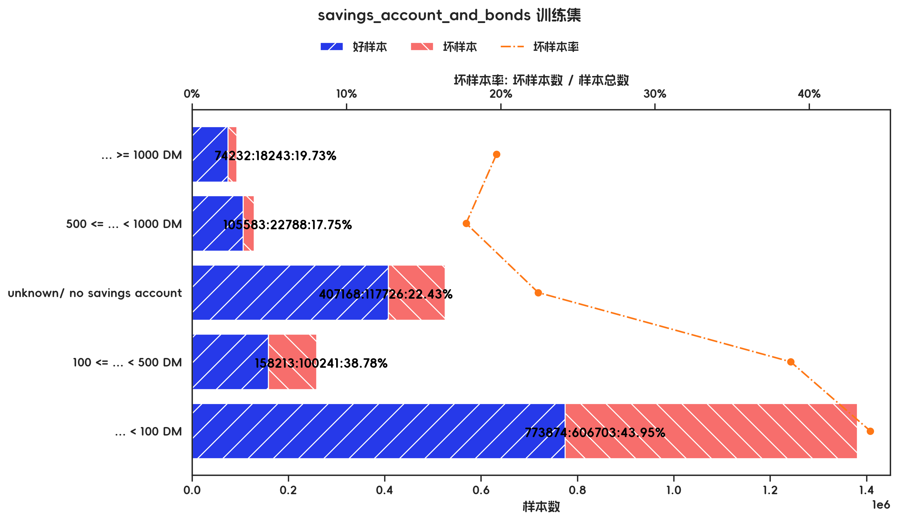
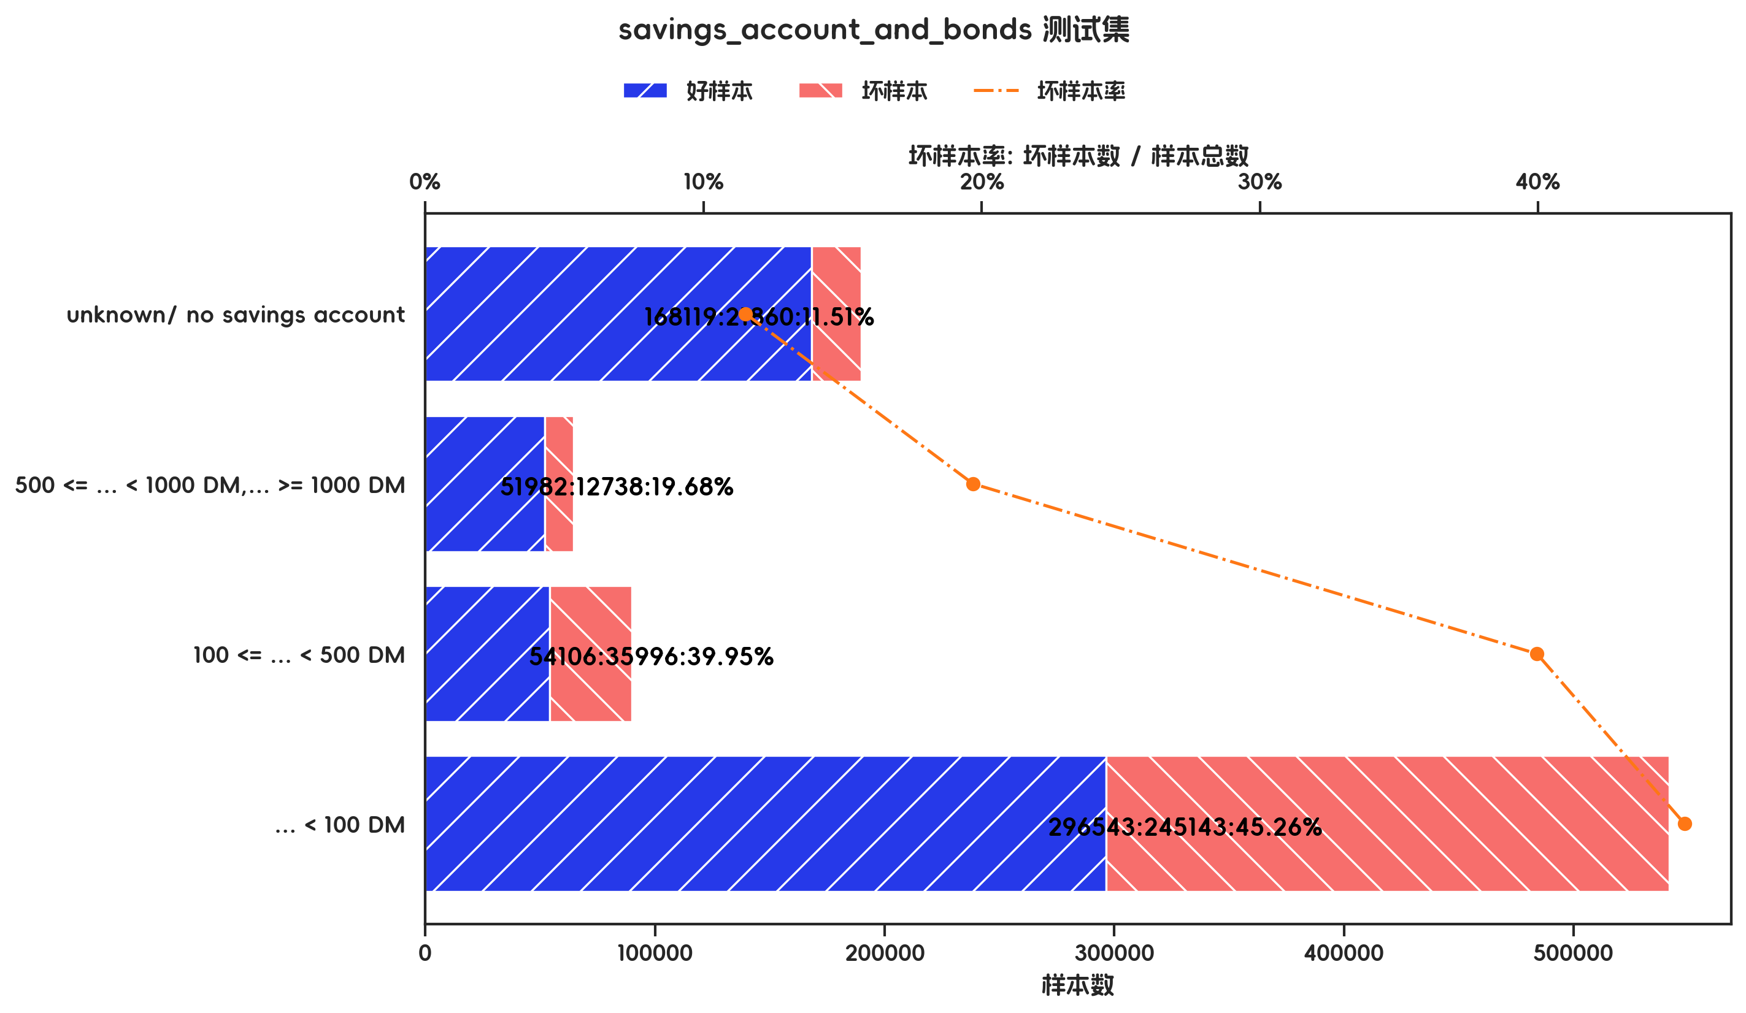
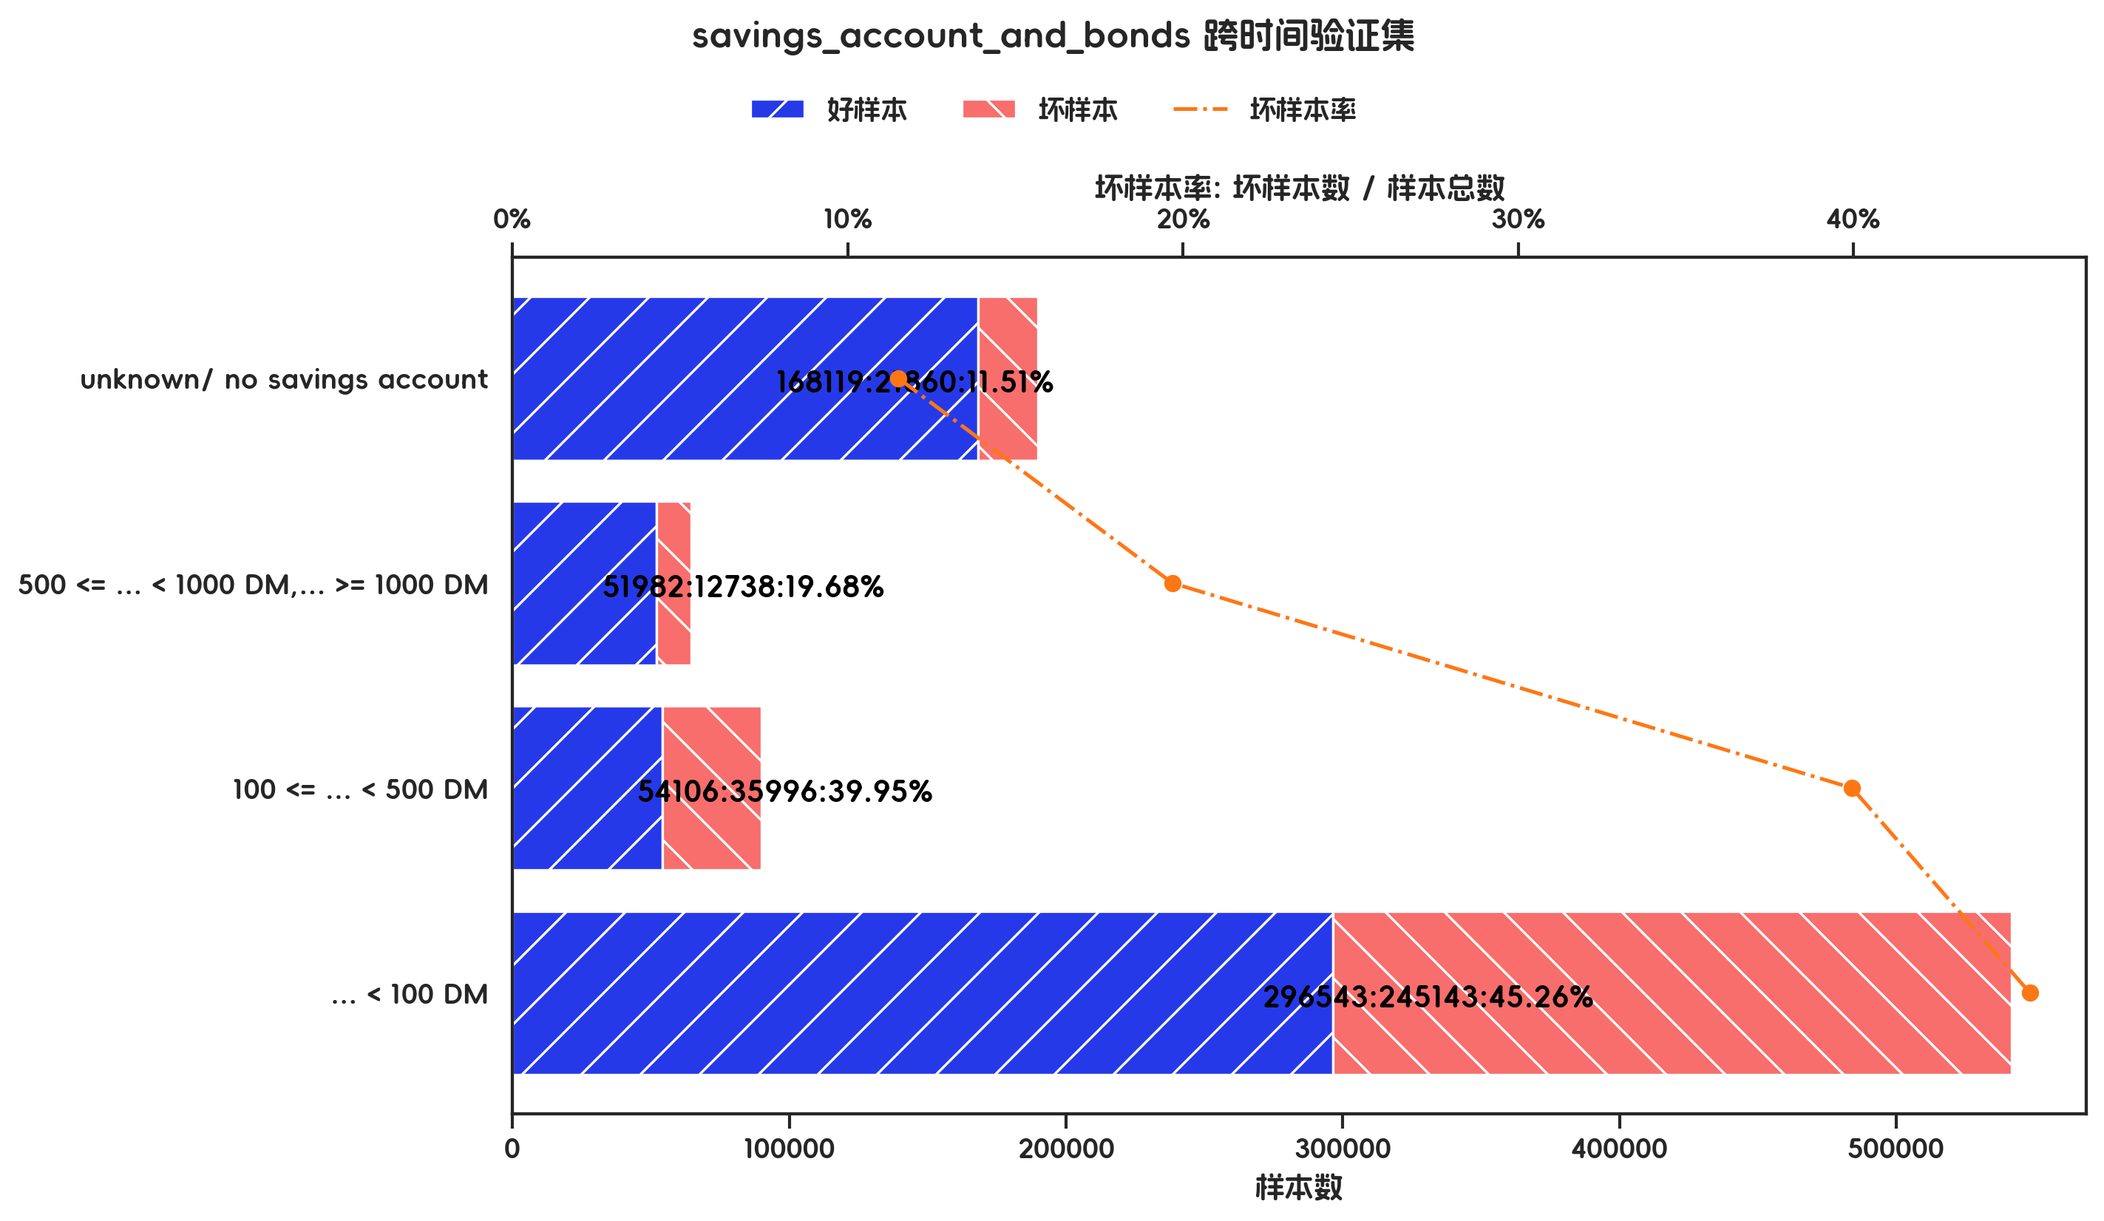
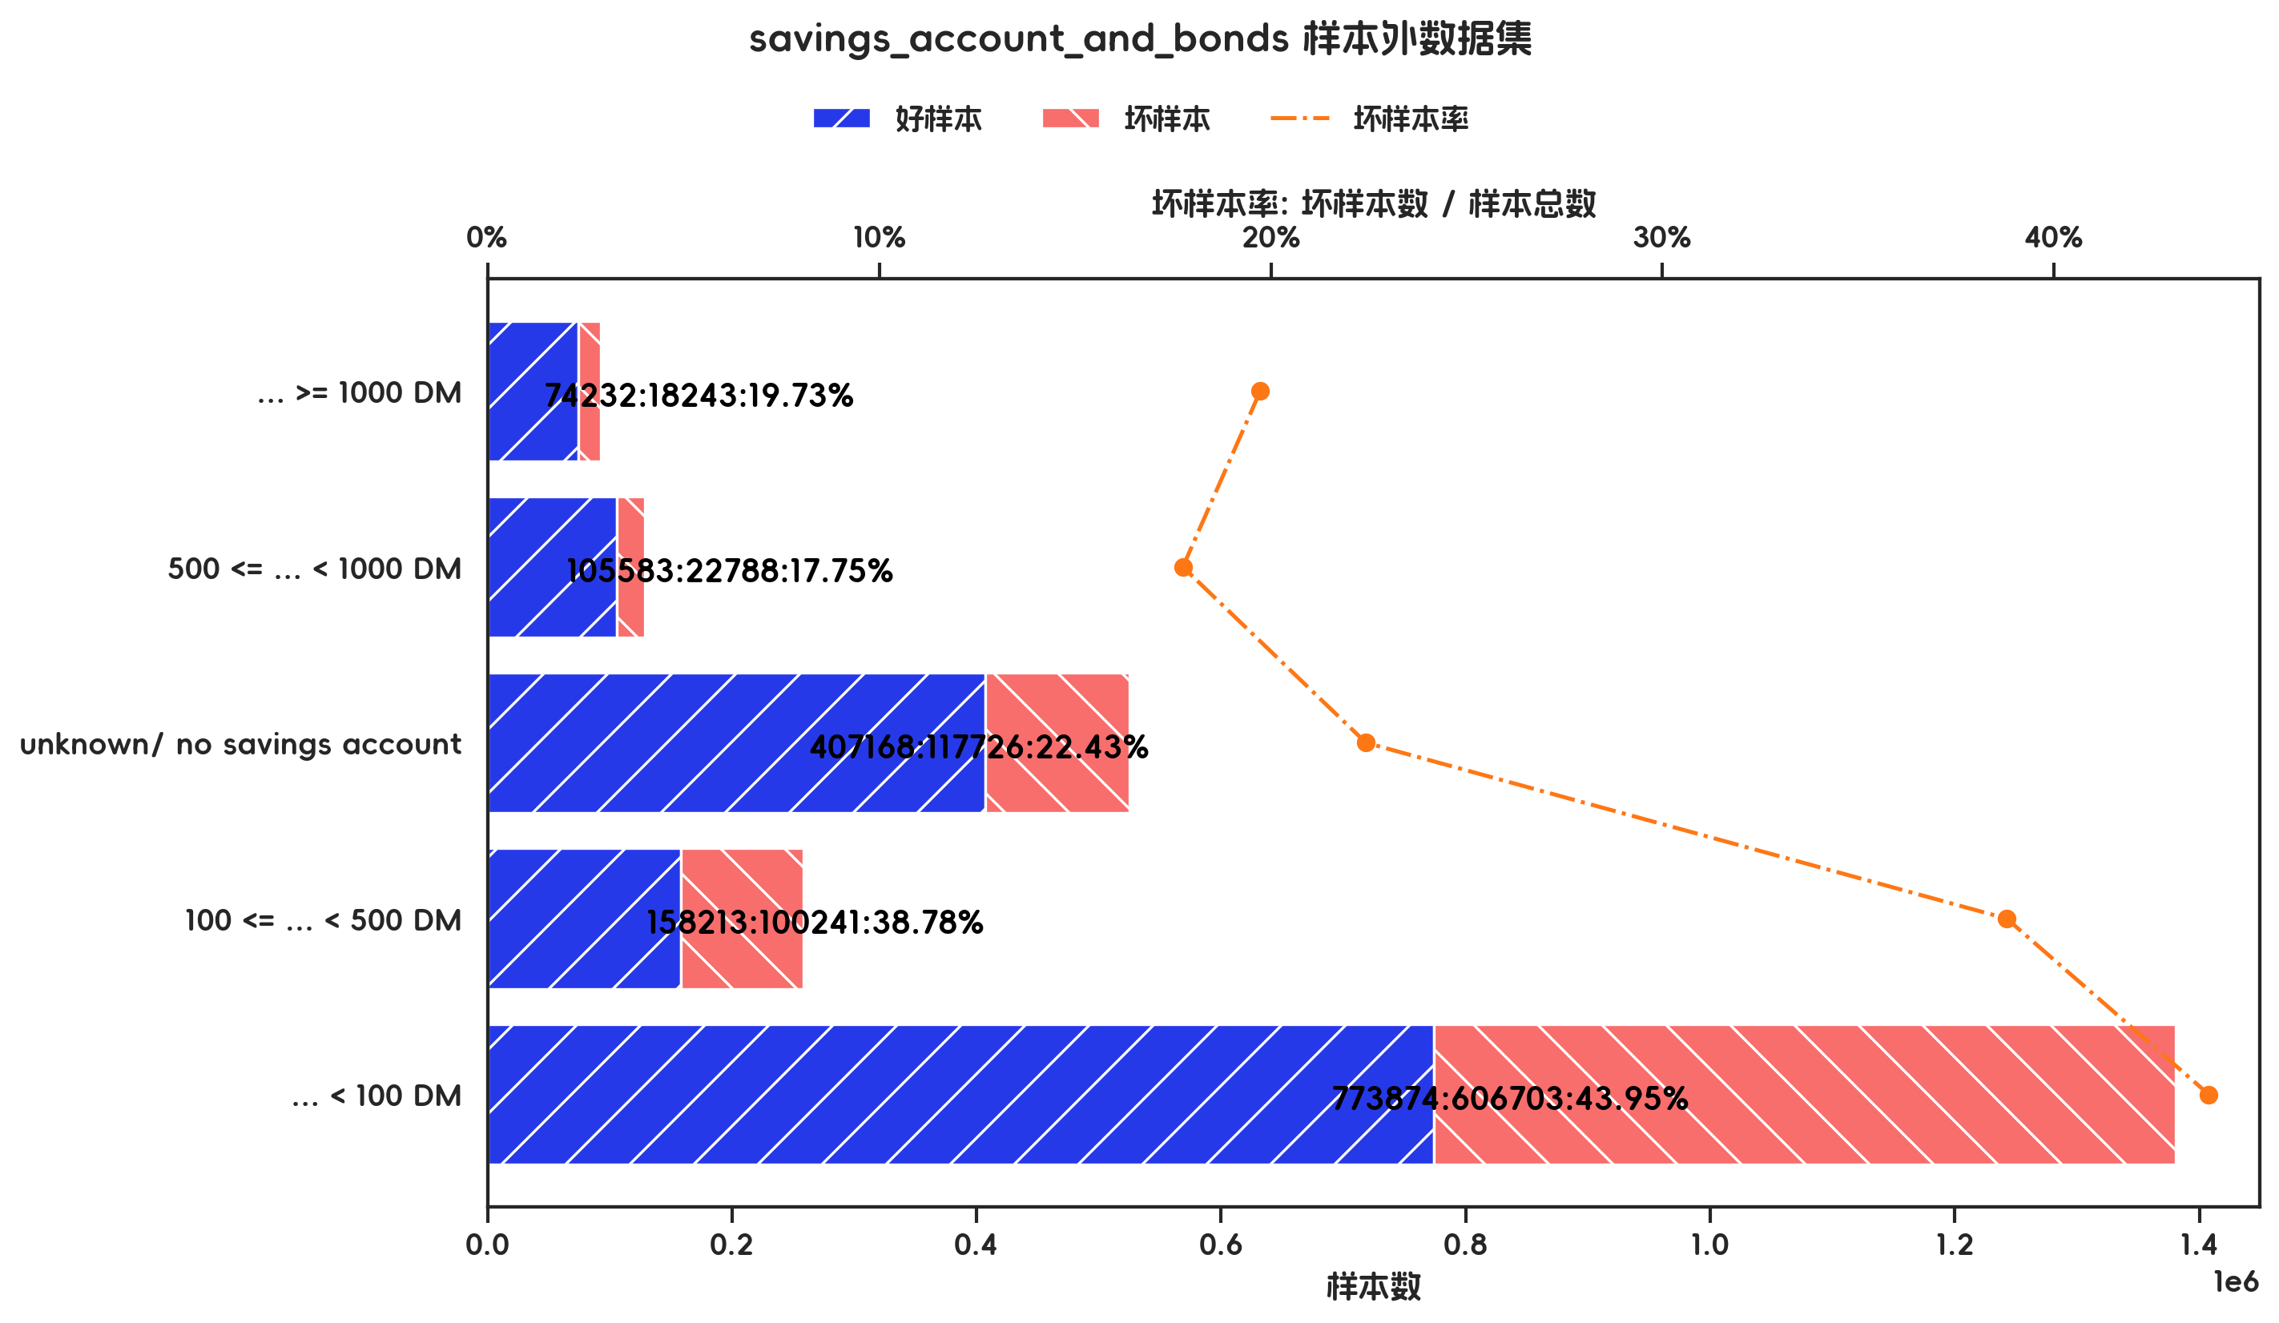

训练集(订单口径) |  |  |  |  |  |  |  |  |  |  |  |  |  |  |  |  |  |  |  | 训练集(金额口径)

指标名称 | 指标含义 | 分箱 | 样本总数 | 样本占比 | 好样本数 | 好样本占比 | 坏样本数 | 坏样本占比 | 坏样本率 | 分档WOE值 | 分档IV值 | 指标IV值 | LIFT值 | 坏账改善 | 累积LIFT值 | 累积坏账改善 | 累积好样本数 | 累积坏样本数 | 分档KS值 | 指标名称 | 指标含义 | 分箱 | 样本总数 | 样本占比 | 好样本数 | 好样本占比 | 坏样本数 | 坏样本占比 | 坏样本率 | 分档WOE值 | 分档IV值 | 指标IV值 | LIFT值 | 坏账改善 | 累积LIFT值 | 累积坏账改善 | 累积好样本数 | 累积坏样本数 | 分档KS值
savings_account_and_bonds |  | ... >= 1000 DM | 35 | 5.00% | 31 | 6.31% | 4 | 1.91% | 11.43% | 1.1935 | 0.0525 | 0.1629 | 38.28% | -3.25% | 100.00% | 100.00% | 491 | 209 | 0.00% | savings_account_and_bonds |  | ... >= 1000 DM | 92475 | 3.88% | 74232 | 4.89% | 18243 | 2.11% | 19.73% | 0.8411 | 0.0234 | 0.2172 | 54.34% | -1.84% | 100.00% | 100.00% | 1519070 | 865701 | 0.00%
savings_account_and_bonds |  | 500 <= ... < 1000 DM | 47 | 6.71% | 40 | 8.15% | 7 | 3.35% | 14.89% | 0.8888 | 0.0426 | 0.1629 | 49.88% | -3.61% | 103.25% | 61.72% | 460 | 205 | 4.40% | savings_account_and_bonds |  | 500 <= ... < 1000 DM | 128371 | 5.38% | 105583 | 6.95% | 22788 | 2.63% | 17.75% | 0.9709 | 0.0419 | 0.2172 | 48.90% | -2.91% | 101.84% | 45.66% | 1444838 | 847458 | 2.78%
savings_account_and_bonds |  | unknown/ no savings account | 129 | 18.43% | 101 | 20.57% | 28 | 13.40% | 21.71% | 0.4288 | 0.0308 | 0.1629 | 72.70% | -6.17% | 107.31% | 55.07% | 420 | 198 | 9.20% | savings_account_and_bonds |  | unknown/ no savings account | 524894 | 22.01% | 407168 | 26.80% | 117726 | 13.60% | 22.43% | 0.6785 | 0.0896 | 0.2172 | 61.78% | -10.79% | 104.98% | 48.82% | 1339255 | 824670 | 7.10%
savings_account_and_bonds |  | 100 <= ... < 500 DM | 71 | 10.14% | 47 | 9.57% | 24 | 11.48% | 33.80% | -0.182 | 0.0035 | 0.1629 | 113.22% | 1.49% | 116.44% | 38.09% | 319 | 170 | 16.37% | savings_account_and_bonds |  | 100 <= ... < 500 DM | 258454 | 10.84% | 158213 | 10.42% | 100241 | 11.58% | 38.78% | -0.106 | 0.0012 | 0.2172 | 106.84% | 0.83% | 118.82% | 41.36% | 932087 | 706944 | 20.30%
savings_account_and_bonds |  | ... < 100 DM | 418 | 59.71% | 272 | 55.40% | 146 | 69.86% | 34.93% | -0.2319 | 0.0335 | 0.1629 | 116.98% | 25.18% | 116.98% | 25.18% | 272 | 146 | 14.46% | savings_account_and_bonds |  | ... < 100 DM | 1380577 | 57.89% | 773874 | 50.94% | 606703 | 70.08% | 43.95% | -0.3189 | 0.061 | 0.2172 | 121.06% | 28.95% | 121.06% | 28.95% | 773874 | 606703 | 19.14%
savings_account_and_bonds |  | 合计 | 700 | 100.00% | 491 | 100.00% | 209 | 100.00% | 29.86% |  | 0.1629 | 0.1629 | 100.00% | 100.00% | 100.00% | 100.00% | 491 | 209 | 16.37% | savings_account_and_bonds |  | 合计 | 2384771 | 100.00% | 1519070 | 100.00% | 865701 | 100.00% | 36.30% |  | 0.2172 | 0.2172 | 100.00% | 100.00% | 100.00% | 100.00% | 1519070 | 865701 | 20.30%

测试集(订单口径) |  |  |  |  |  |  |  |  |  |  |  |  |  |  |  |  |  |  |  | 测试集(金额口径)

指标名称 | 指标含义 | 分箱 | 样本总数 | 样本占比 | 好样本数 | 好样本占比 | 坏样本数 | 坏样本占比 | 坏样本率 | 分档WOE值 | 分档IV值 | 指标IV值 | LIFT值 | 坏账改善 | 累积LIFT值 | 累积坏账改善 | 累积好样本数 | 累积坏样本数 | 分档KS值 | 指标名称 | 指标含义 | 分箱 | 样本总数 | 样本占比 | 好样本数 | 好样本占比 | 坏样本数 | 坏样本占比 | 坏样本率 | 分档WOE值 | 分档IV值 | 指标IV值 | LIFT值 | 坏账改善 | 累积LIFT值 | 累积坏账改善 | 累积好样本数 | 累积坏样本数 | 分档KS值
savings_account_and_bonds |  | unknown/ no savings account | 54 | 18.00% | 50 | 23.92% | 4 | 4.40% | 7.41% | 1.6942 | 0.3308 | 0.4377 | 24.42% | -16.59% | 100.00% | 100.00% | 209 | 91 | 0.00% | savings_account_and_bonds |  | unknown/ no savings account | 189979 | 21.43% | 168119 | 29.46% | 21860 | 6.92% | 11.51% | 1.448 | 0.3263 | 0.4743 | 32.31% | -18.46% | 100.00% | 100.00% | 570750 | 315737 | 0.00%
savings_account_and_bonds |  | 500 <= ... < 1000 DM,... >= 1000 DM | 29 | 9.67% | 23 | 11.00% | 6 | 6.59% | 20.69% | 0.5122 | 0.0226 | 0.4377 | 68.21% | -3.40% | 116.59% | 75.58% | 159 | 87 | 19.53% | savings_account_and_bonds |  | 500 <= ... < 1000 DM,... >= 1000 DM | 64720 | 7.30% | 51982 | 9.11% | 12738 | 4.03% | 19.68% | 0.8142 | 0.0413 | 0.4743 | 55.26% | -3.52% | 118.46% | 67.69% | 402631 | 293877 | 22.53%
savings_account_and_bonds |  | 100 <= ... < 500 DM | 32 | 10.67% | 22 | 10.53% | 10 | 10.99% | 31.25% | -0.043 | 0.0002 | 0.4377 | 103.02% | 0.36% | 123.06% | 60.28% | 136 | 81 | 23.94% | savings_account_and_bonds |  | 100 <= ... < 500 DM | 90102 | 10.16% | 54106 | 9.48% | 35996 | 11.40% | 39.95% | -0.1845 | 0.0035 | 0.4743 | 112.17% | 1.38% | 124.94% | 61.86% | 350649 | 281139 | 27.61%
savings_account_and_bonds |  | ... < 100 DM | 185 | 61.67% | 114 | 54.55% | 71 | 78.02% | 38.38% | -0.358 | 0.084 | 0.4377 | 126.52% | 42.67% | 126.52% | 42.67% | 114 | 71 | 23.48% | savings_account_and_bonds |  | ... < 100 DM | 541686 | 61.10% | 296543 | 51.96% | 245143 | 77.64% | 45.26% | -0.4017 | 0.1032 | 0.4743 | 127.06% | 42.52% | 127.06% | 42.52% | 296543 | 245143 | 25.68%
savings_account_and_bonds |  | 合计 | 300 | 100.00% | 209 | 100.00% | 91 | 100.00% | 30.33% |  | 0.4377 | 0.4377 | 100.00% | 100.00% | 100.00% | 100.00% | 209 | 91 | 23.94% | savings_account_and_bonds |  | 合计 | 886487 | 100.00% | 570750 | 100.00% | 315737 | 100.00% | 35.62% |  | 0.4743 | 0.4743 | 100.00% | 100.00% | 100.00% | 100.00% | 570750 | 315737 | 27.61%

跨时间验证集(订单口径) |  |  |  |  |  |  |  |  |  |  |  |  |  |  |  |  |  |  |  | 跨时间验证集(金额口径)

指标名称 | 指标含义 | 分箱 | 样本总数 | 样本占比 | 好样本数 | 好样本占比 | 坏样本数 | 坏样本占比 | 坏样本率 | 分档WOE值 | 分档IV值 | 指标IV值 | LIFT值 | 坏账改善 | 累积LIFT值 | 累积坏账改善 | 累积好样本数 | 累积坏样本数 | 分档KS值 | 指标名称 | 指标含义 | 分箱 | 样本总数 | 样本占比 | 好样本数 | 好样本占比 | 坏样本数 | 坏样本占比 | 坏样本率 | 分档WOE值 | 分档IV值 | 指标IV值 | LIFT值 | 坏账改善 | 累积LIFT值 | 累积坏账改善 | 累积好样本数 | 累积坏样本数 | 分档KS值
savings_account_and_bonds |  | unknown/ no savings account | 54 | 18.00% | 50 | 23.92% | 4 | 4.40% | 7.41% | 1.6942 | 0.3308 | 0.4377 | 24.42% | -16.59% | 100.00% | 100.00% | 209 | 91 | 0.00% | savings_account_and_bonds |  | unknown/ no savings account | 189979 | 21.43% | 168119 | 29.46% | 21860 | 6.92% | 11.51% | 1.448 | 0.3263 | 0.4743 | 32.31% | -18.46% | 100.00% | 100.00% | 570750 | 315737 | 0.00%
savings_account_and_bonds |  | 500 <= ... < 1000 DM,... >= 1000 DM | 29 | 9.67% | 23 | 11.00% | 6 | 6.59% | 20.69% | 0.5122 | 0.0226 | 0.4377 | 68.21% | -3.40% | 116.59% | 75.58% | 159 | 87 | 19.53% | savings_account_and_bonds |  | 500 <= ... < 1000 DM,... >= 1000 DM | 64720 | 7.30% | 51982 | 9.11% | 12738 | 4.03% | 19.68% | 0.8142 | 0.0413 | 0.4743 | 55.26% | -3.52% | 118.46% | 67.69% | 402631 | 293877 | 22.53%
savings_account_and_bonds |  | 100 <= ... < 500 DM | 32 | 10.67% | 22 | 10.53% | 10 | 10.99% | 31.25% | -0.043 | 0.0002 | 0.4377 | 103.02% | 0.36% | 123.06% | 60.28% | 136 | 81 | 23.94% | savings_account_and_bonds |  | 100 <= ... < 500 DM | 90102 | 10.16% | 54106 | 9.48% | 35996 | 11.40% | 39.95% | -0.1845 | 0.0035 | 0.4743 | 112.17% | 1.38% | 124.94% | 61.86% | 350649 | 281139 | 27.61%
savings_account_and_bonds |  | ... < 100 DM | 185 | 61.67% | 114 | 54.55% | 71 | 78.02% | 38.38% | -0.358 | 0.084 | 0.4377 | 126.52% | 42.67% | 126.52% | 42.67% | 114 | 71 | 23.48% | savings_account_and_bonds |  | ... < 100 DM | 541686 | 61.10% | 296543 | 51.96% | 245143 | 77.64% | 45.26% | -0.4017 | 0.1032 | 0.4743 | 127.06% | 42.52% | 127.06% | 42.52% | 296543 | 245143 | 25.68%
savings_account_and_bonds |  | 合计 | 300 | 100.00% | 209 | 100.00% | 91 | 100.00% | 30.33% |  | 0.4377 | 0.4377 | 100.00% | 100.00% | 100.00% | 100.00% | 209 | 91 | 23.94% | savings_account_and_bonds |  | 合计 | 886487 | 100.00% | 570750 | 100.00% | 315737 | 100.00% | 35.62% |  | 0.4743 | 0.4743 | 100.00% | 100.00% | 100.00% | 100.00% | 570750 | 315737 | 27.61%

样本外数据集(订单口径) |  |  |  |  |  |  |  |  |  |  |  |  |  |  |  |  |  |  |  | 样本外数据集(金额口径)

指标名称 | 指标含义 | 分箱 | 样本总数 | 样本占比 | 好样本数 | 好样本占比 | 坏样本数 | 坏样本占比 | 坏样本率 | 分档WOE值 | 分档IV值 | 指标IV值 | LIFT值 | 坏账改善 | 累积LIFT值 | 累积坏账改善 | 累积好样本数 | 累积坏样本数 | 分档KS值 | 指标名称 | 指标含义 | 分箱 | 样本总数 | 样本占比 | 好样本数 | 好样本占比 | 坏样本数 | 坏样本占比 | 坏样本率 | 分档WOE值 | 分档IV值 | 指标IV值 | LIFT值 | 坏账改善 | 累积LIFT值 | 累积坏账改善 | 累积好样本数 | 累积坏样本数 | 分档KS值
savings_account_and_bonds |  | ... >= 1000 DM | 35 | 5.00% | 31 | 6.31% | 4 | 1.91% | 11.43% | 1.1935 | 0.0525 | 0.1629 | 38.28% | -3.25% | 100.00% | 100.00% | 491 | 209 | 0.00% | savings_account_and_bonds |  | ... >= 1000 DM | 92475 | 3.88% | 74232 | 4.89% | 18243 | 2.11% | 19.73% | 0.8411 | 0.0234 | 0.2172 | 54.34% | -1.84% | 100.00% | 100.00% | 1519070 | 865701 | 0.00%
savings_account_and_bonds |  | 500 <= ... < 1000 DM | 47 | 6.71% | 40 | 8.15% | 7 | 3.35% | 14.89% | 0.8888 | 0.0426 | 0.1629 | 49.88% | -3.61% | 103.25% | 61.72% | 460 | 205 | 4.40% | savings_account_and_bonds |  | 500 <= ... < 1000 DM | 128371 | 5.38% | 105583 | 6.95% | 22788 | 2.63% | 17.75% | 0.9709 | 0.0419 | 0.2172 | 48.90% | -2.91% | 101.84% | 45.66% | 1444838 | 847458 | 2.78%
savings_account_and_bonds |  | unknown/ no savings account | 129 | 18.43% | 101 | 20.57% | 28 | 13.40% | 21.71% | 0.4288 | 0.0308 | 0.1629 | 72.70% | -6.17% | 107.31% | 55.07% | 420 | 198 | 9.20% | savings_account_and_bonds |  | unknown/ no savings account | 524894 | 22.01% | 407168 | 26.80% | 117726 | 13.60% | 22.43% | 0.6785 | 0.0896 | 0.2172 | 61.78% | -10.79% | 104.98% | 48.82% | 1339255 | 824670 | 7.10%
savings_account_and_bonds |  | 100 <= ... < 500 DM | 71 | 10.14% | 47 | 9.57% | 24 | 11.48% | 33.80% | -0.182 | 0.0035 | 0.1629 | 113.22% | 1.49% | 116.44% | 38.09% | 319 | 170 | 16.37% | savings_account_and_bonds |  | 100 <= ... < 500 DM | 258454 | 10.84% | 158213 | 10.42% | 100241 | 11.58% | 38.78% | -0.106 | 0.0012 | 0.2172 | 106.84% | 0.83% | 118.82% | 41.36% | 932087 | 706944 | 20.30%
savings_account_and_bonds |  | ... < 100 DM | 418 | 59.71% | 272 | 55.40% | 146 | 69.86% | 34.93% | -0.2319 | 0.0335 | 0.1629 | 116.98% | 25.18% | 116.98% | 25.18% | 272 | 146 | 14.46% | savings_account_and_bonds |  | ... < 100 DM | 1380577 | 57.89% | 773874 | 50.94% | 606703 | 70.08% | 43.95% | -0.3189 | 0.061 | 0.2172 | 121.06% | 28.95% | 121.06% | 28.95% | 773874 | 606703 | 19.14%
savings_account_and_bonds |  | 合计 | 700 | 100.00% | 491 | 100.00% | 209 | 100.00% | 29.86% |  | 0.1629 | 0.1629 | 100.00% | 100.00% | 100.00% | 100.00% | 491 | 209 | 16.37% | savings_account_and_bonds |  | 合计 | 2384771 | 100.00% | 1519070 | 100.00% | 865701 | 100.00% | 36.30% |  | 0.2172 | 0.2172 | 100.00% | 100.00% | 100.00% | 100.00% | 1519070 | 865701 | 20.30%

5-模型参数
五、模型选型及参数

1、模型选型
CreditScoreCard

2、模型参数
{'base_odds': 35, 'base_score': 750, 'combiner': <toad.transform.Combiner object at 0x000001BAE14037D0>, 'pdo': 60, 'pipeline__memory': None, 'pipeline__steps': [('preprocessing_select', FeatureSelection(target='creditability')), ('combiner', Combiner(min_bin_size=0.2, target='creditability')), ('transform', WOETransformer(exclude=[], target='creditability')), ('processing_select', FeatureSelection(engine='toad', target='creditability')), ('stepwise', StepwiseSelection(target='creditability')), ('logistic', ITLubberLogisticRegression(target='creditability'))], 'pipeline__transform_input': None, 'pipeline__verbose': False, 'pipeline__preprocessing_select': FeatureSelection(target='creditability'), 'pipeline__combiner': Combiner(min_bin_size=0.2, target='creditability'), 'pipeline__transform': WOETransformer(exclude=[], target='creditability'), 'pipeline__processing_select': FeatureSelection(engine='toad', target='creditability'), 'pipeline__stepwise': StepwiseSelection(target='creditability'), 'pipeline__logistic': ITLubberLogisticRegression(target='creditability'), 'pipeline__preprocessing_select__corr': 0.7, 'pipeline__preprocessing_select__empty': 0.95, 'pipeline__preprocessing_select__engine': 'scorecardpy', 'pipeline__preprocessing_select__exclude': None, 'pipeline__preprocessing_select__identical': 0.95, 'pipeline__preprocessing_select__iv': 0.02, 'pipeline__preprocessing_select__remove': None, 'pipeline__preprocessing_select__return_drop': True, 'pipeline__preprocessing_select__target': 'creditability', 'pipeline__preprocessing_select__target_rm': False, 'pipeline__combiner__adj_rules': {}, 'pipeline__combiner__empty_separate': True, 'pipeline__combiner__gamma': 0.01, 'pipeline__combiner__max_bin_size': None, 'pipeline__combiner__max_n_bins': None, 'pipeline__combiner__max_n_prebins': 20, 'pipeline__combiner__method': 'chi', 'pipeline__combiner__min_bin_size': 0.2, 'pipeline__combiner__min_n_bins': 2, 'pipeline__combiner__min_prebin_size': 0.02, 'pipeline__com

3、入模特征列表

序号 | 变量名 | 变量含义
1 | status_of_existing_checking_account | 支票账户状态
2 | duration_in_month
3 | credit_history | 信用历史
4 | purpose | 贷款目的
5 | credit_amount | 贷款金额
6 | savings_account_and_bonds | 储蓄账户
7 | present_employment_since | 就业时长
8 | installment_rate_in_percentage_of_disposable_income
9 | personal_status_and_sex
10 | other_debtors_or_guarantors
11 | present_residence_since
12 | property | 财产情况
13 | age_in_years | 年龄
14 | other_installment_plans
15 | housing | 住房情况
16 | number_of_existing_credits_at_this_bank
17 | job
18 | number_of_people_being_liable_to_provide_maintenance_for
19 | telephone
20 | foreign_worker
21 | creditability

4、逻辑回归拟合结果

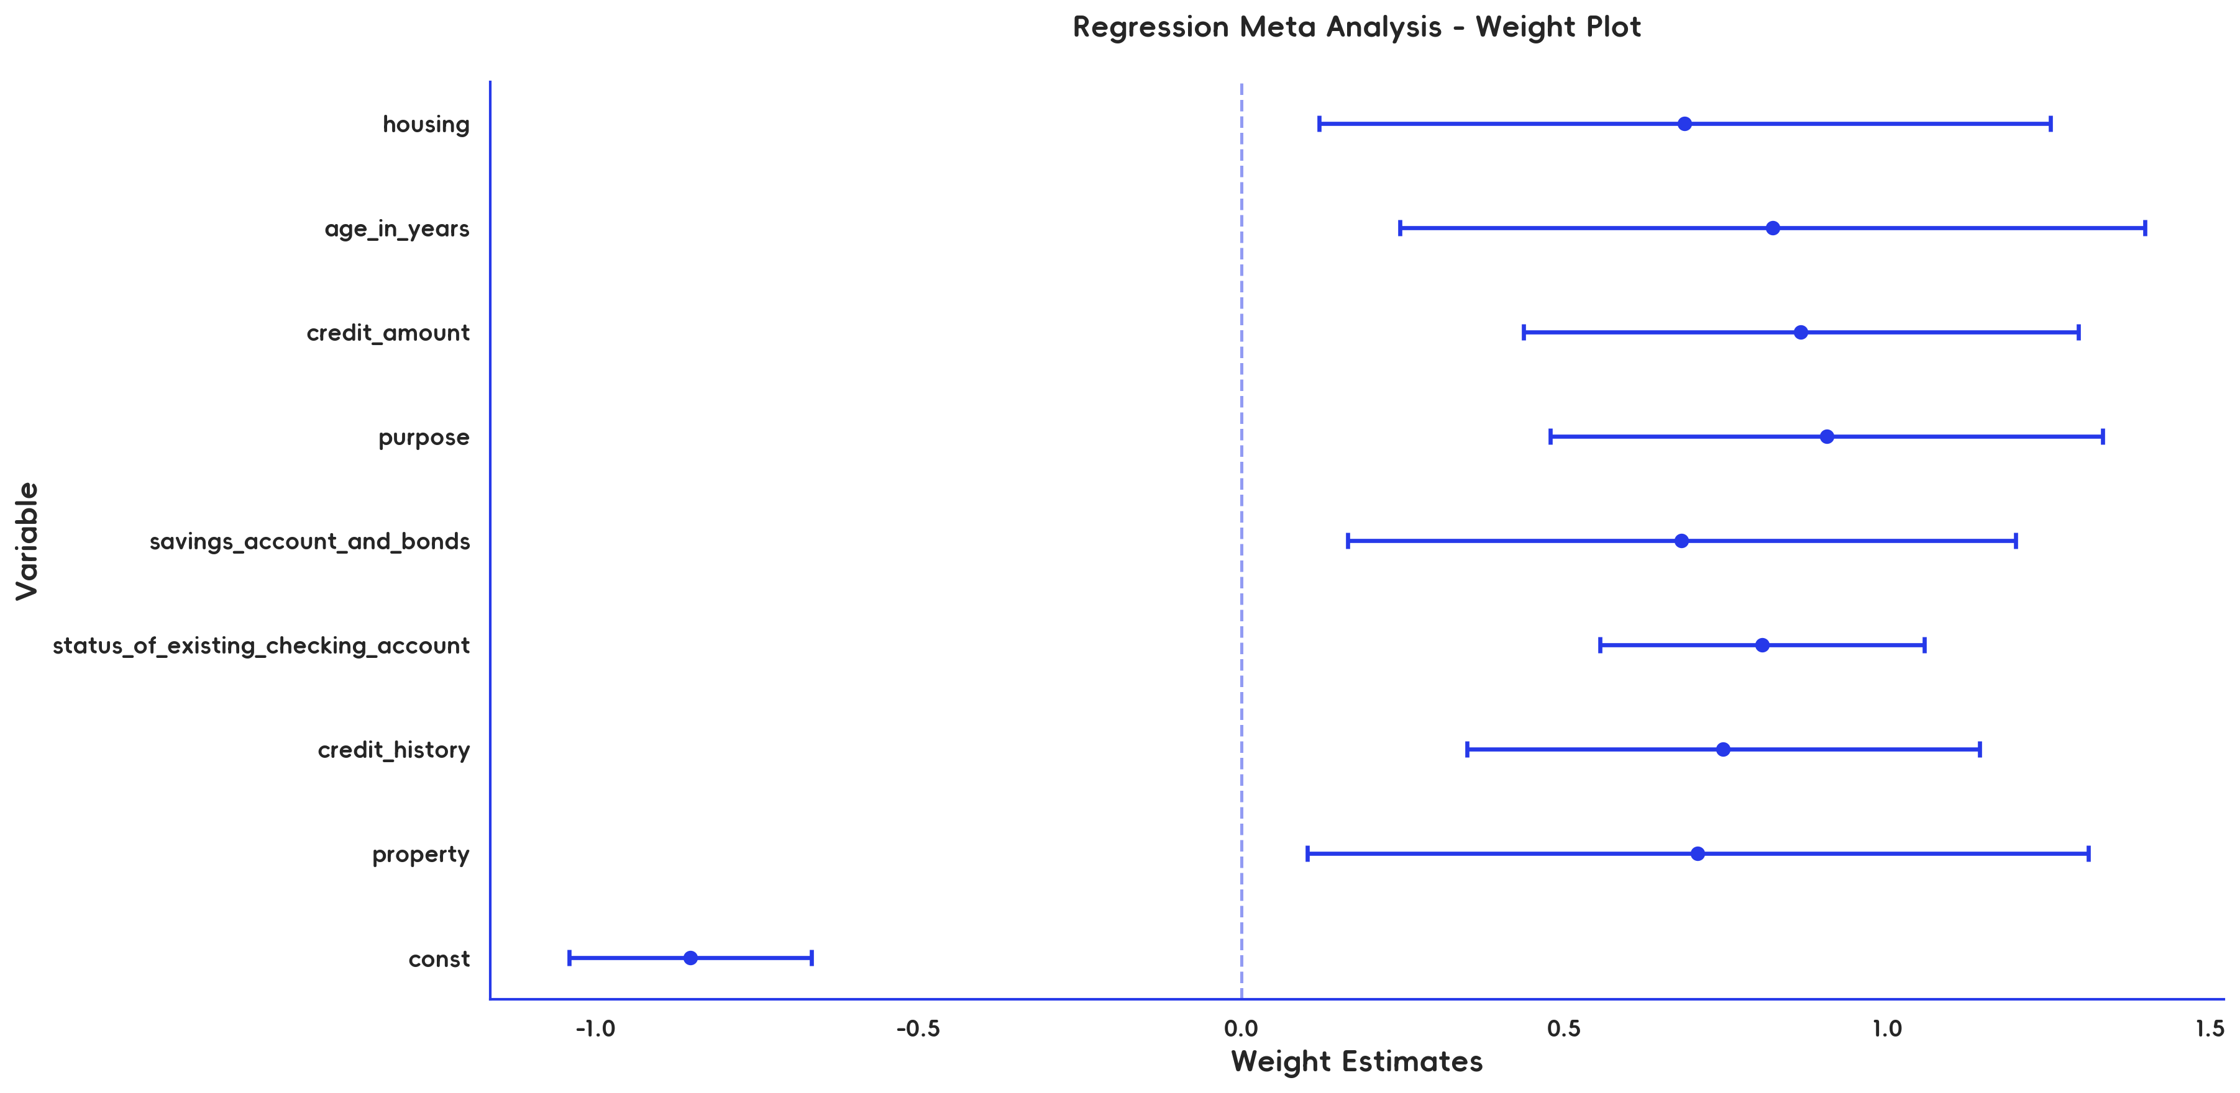

逻辑回归系数

Features | Coef. | Std.Err | z | P>|z| | [ 0.025 | 0.975 ] | VIF
const | -0.853 | 0.0959 | -8.8986 | 0 | -1.0409 | -0.6651 | 1.0503
property | 0.7066 | 0.3083 | 2.2923 | 0.0219 | 0.1024 | 1.3108 | 1.034
credit_history | 0.7457 | 0.2025 | 3.6834 | 0.0002 | 0.3489 | 1.1425 | 1.078
status_of_existing_checking_account | 0.8066 | 0.1281 | 6.2976 | 0 | 0.5556 | 1.0576 | 1.1074
savings_account_and_bonds | 0.6814 | 0.2639 | 2.5824 | 0.0098 | 0.1642 | 1.1986 | 1.0595
purpose | 0.906 | 0.2183 | 4.1511 | 0 | 0.4782 | 1.3338 | 1.0387
credit_amount | 0.8662 | 0.219 | 3.9545 | 0.0001 | 0.4369 | 1.2956 | 1.0411
age_in_years | 0.8222 | 0.2942 | 2.7946 | 0.0052 | 0.2455 | 1.3989 | 1.0713
housing | 0.6862 | 0.2889 | 2.3755 | 0.0175 | 0.12 | 1.2523 | 1.0435

5、评分卡刻度配置

刻度项 | 刻度值 | 备注
base_odds | 35 | 根据业务经验设置的基础比率（违约概率/正常概率），估算方法：（1-样本坏客户占比）/坏客户占比
base_score | 750 | 基础ODDS对应的分数
rate | 2 | 设置分数的倍率
pdo | 60 | 表示分数增长PDO时，ODDS值增长到RATE倍
B | 86.5617 | 补偿值，计算方式：pdo / ln(rate)
A | 442.243 | 刻度，计算方式：base_score - B * ln(base_odds)

6、评分卡分值表

变量名称 | 变量含义 | 变量分箱 | 对应分数
property | 财产情况 | real estate | 97.8419
property | 财产情况 | unknown / no property,building society savings agreement/ life insurance,car or other, not in attribute Savings account/bonds | 53.3921
credit_history | 信用历史 | critical account/ other credits existing (not at this bank) | 120.5116
credit_history | 信用历史 | existing credits paid back duly till now,delay in paying off in the past,all credits at this bank paid back duly,no credits taken/ all credits paid back duly | 45.9673
status_of_existing_checking_account | 支票账户状态 | no checking account,... >= 200 DM / salary assignments for at least 1 year | 132.8268
status_of_existing_checking_account | 支票账户状态 | 0 <= ... < 200 DM | 37.3467
status_of_existing_checking_account | 支票账户状态 | ... < 0 DM | 9.4317
savings_account_and_bonds | 储蓄账户 | 500 <= ... < 1000 DM,unknown/ no savings account,... >= 1000 DM | 101.6595
savings_account_and_bonds | 储蓄账户 | 100 <= ... < 500 DM,... < 100 DM | 51.2556
purpose | 贷款目的 | furniture/equipment,car (used),repairs,retraining,radio/television | 95.1703
purpose | 贷款目的 | business,domestic appliances,education,car (new),others | 26.5729
credit_amount | 贷款金额 | [负无穷 , 1388) | 54.983
credit_amount | 贷款金额 | [1388 , 3914) | 99.1454
credit_amount | 贷款金额 | [3914 , 正无穷) | 23.4144
age_in_years | 年龄 | [负无穷 , 35) | 44.6394
age_in_years | 年龄 | [35 , 正无穷) | 92.5921
housing | 住房情况 | own | 77.4657
housing | 住房情况 | for free,rent | 35.6204

